A0080
ENTIDAD EJECUTORA | NIT | INFORMACION DEL INDIVIDUO ARBOREO |  |  |  |  |  |  |  |  |  |  |  |  |  |  |  |  |  | CAUSA DE INTERVENCIÓN |  | FECHA ESTIMADA DE PRÓXIMA INTERVENCIÓN | TIPO DE PODA A EJECUTAR | INTENSIDAD DE LA PODA (%) | VISTA DEL ÁRBOL ANTES DE LA PODA (registro fotografico) | FECHA REGISTRO FOTOGRÁFICO | VISTA DEL ÁRBOL DESPUES DE LA PODA (registro fotografico) | FECHA REGISTRO FOTOGRÁFICO | CONCEPTO TÉCNICO
 |  | ID DE IDENTIFICACIÓN | CICLO DE PODA | FECHA | BARRIO / UBICACIÓN | DIRECCIÓN | COORDENADAS O GEOREFERENCIACION | FICHA TECNICA INTERVENCION (enlace) | NOMBRE | ESPECIE | ESTADO FISICO |  |  | ESTADO FITOSANITARIO |  |  | DIMENSIONES |  |  | INTERFERENCIA CON LINEAS ELECTRICAS | PRESENCIA DE |  |  |  |  |  |  |  | SE REALIZO PODA POR | DESCRIPCION OTRAS CAUSAS | OBSERVACIONES ADICIONALES | CONTRATISTA / OPERADOR | ELABORÓ | REVISIÓN DIRECTOR OPERATIVO | FIRMA
 |  |  |  |  |  |  |  |  |  |  | FUSTE | RAÍZ | COPA | FUSTE | RAÍZ | COPA | ALTURA TOTAL (m) | DAP (cm) | OBSERVACIONES DIMENSIONES
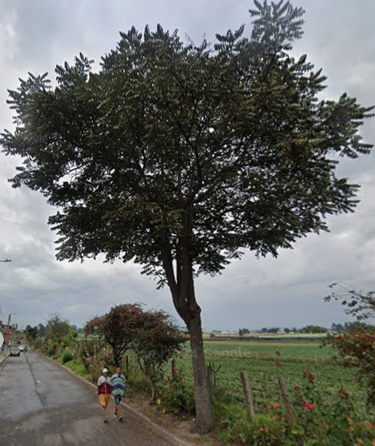
TRIPLE A DE CARTAGENITA E.S.P | 830079549 – 2 | A0080 | 1ª Intervención | 10-Sep-25 | El Jardin | Calle 7 # 2-77 | https://www.google.com/maps?q=4.791787,-74.335337 | https://drive.google.com/open?id=1pZt5GevC7MJUdChA62ldbFedH73FN2E9&usp=drive_copy | CEDRO NOGAL | Juglans neotropica | En buen estado | No visible | En buen estado | En buen estado | No visible | En buen estado | 7 | 99 | Ninguna | 1. Luminarias ( ) 2. Alta tension ( ) 3. Media - baja tension ( ) 4. Otro ( ) 5. No aplica (X) | 1. Corteza incluida ( ) 2. Grietas ( ) 3.Excesivos rebrotes ( ) 4.Pudriciones ( ) 5.Ramas rotas o muertas (X) 6. Altura prominente ( ) 7. Follaje prominante ( ) | 2026-03-10 | 1. Formacion: Reduccion de copa (X) 2. Formacion: Realce ( ) 3. Formacion: Aclareo ( ) 4. Mejoramiento: Estructura ( ) 5. Mejoramiento: Sanitaria ( ) 6. Estabilidad ( ) 7. Radicular ( ) | < 20% |  | 10/09/2025 | 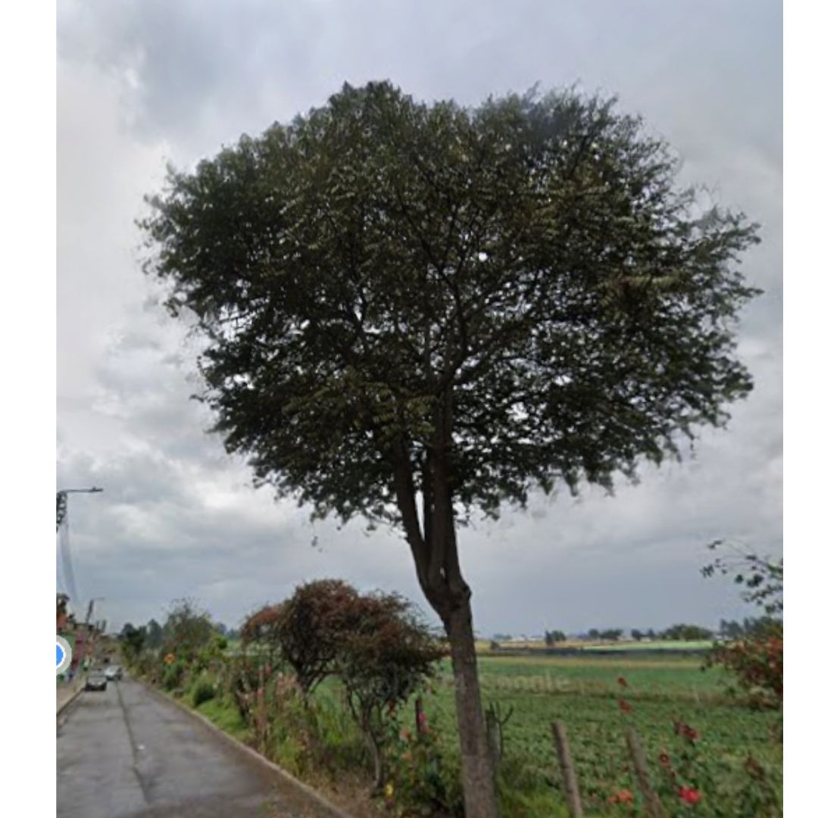 | 10/09/2025 | 1. Inclinación severa hacia estructuras ( ) 2. Problemas de seguridad en la zona ( ) 3. Minimizar riesgo de volcamiento ( ) 4. Mantenimiento de individuos jóvenes ( ) 5. Disminuir competencia con otros individuos arbóreos ( ) 6. Solicitud externa ( ) 7. Solicitud interna ( ) 8. Otros | Se eliminan ramas muertas, podridas, enfermas, rotas o con plagas para prevenir el desgaste energético del árbol y la propagación de enfermedades. Poda realizada para orientar el crecimiento del árbol, controlar su tamaño y forma, y promover la ramificación deseada evitando que la unidad arbórea genere un riesgo para la comunidad. | Se ejecuta poda de seguridad y mantenimiento que permite fortalecer la estructura de la unidad arbórea y evitar riesgos a la comunidad. | M&R Logística Ambiental | Area Operativa Triple A | Martha Palmar | Pendiente

 |  |  | 2ª Intervención |  |  |  |  |  |  |  |  |  |  |  |  |  |  |  |  | 1. Luminarias ( ) 2. Alta tension ( ) 3. Media - baja tension ( ) 4. Otro ( ) 5. No aplica ( ) | 1. Corteza incluida ( ) 2. Grietas ( ) 3.Excesivos rebrotes ( ) 4.Pudriciones ( ) 5.Ramas rotas o muertas ( ) 6. Altura prominente ( ) 7. Follaje prominante ( ) |  | 1. Formacion: Reduccion de copa ( ) 2. Formacion: Realce ( ) 3. Formacion: Aclareo ( ) 4. Mejoramiento: Estructura ( ) 5. Mejoramiento: Sanitaria ( ) 6. Estabilidad ( ) 7. Radicular ( ) |  |  |  |  |  | 1. Inclinación severa hacia estructuras ( ) 2. Problemas de seguridad en la zona ( ) 3. Minimizar riesgo de volcamiento ( ) 4. Mantenimiento de individuos jóvenes ( ) 5. Disminuir competencia con otros individuos arbóreos ( ) 6. Solicitud externa ( ) 7. Solicitud interna ( ) 8. Otros

 |  |  | 3ª Intervención |  |  |  |  |  |  |  |  |  |  |  |  |  |  |  |  | 1. Luminarias ( ) 2. Alta tension ( ) 3. Media - baja tension ( ) 4. Otro ( ) 5. No aplica ( ) | 1. Corteza incluida ( ) 2. Grietas ( ) 3.Excesivos rebrotes ( ) 4.Pudriciones ( ) 5.Ramas rotas o muertas ( ) 6. Altura prominente ( ) 7. Follaje prominante ( ) |  | 1. Formacion: Reduccion de copa ( ) 2. Formacion: Realce ( ) 3. Formacion: Aclareo ( ) 4. Mejoramiento: Estructura ( ) 5. Mejoramiento: Sanitaria ( ) 6. Estabilidad ( ) 7. Radicular ( ) |  |  |  |  |  | 1. Inclinación severa hacia estructuras ( ) 2. Problemas de seguridad en la zona ( ) 3. Minimizar riesgo de volcamiento ( ) 4. Mantenimiento de individuos jóvenes ( ) 5. Disminuir competencia con otros individuos arbóreos ( ) 6. Solicitud externa ( ) 7. Solicitud interna ( ) 8. Otros

A0081
ENTIDAD EJECUTORA | NIT | INFORMACION DEL INDIVIDUO ARBOREO |  |  |  |  |  |  |  |  |  |  |  |  |  |  |  |  |  | CAUSA DE INTERVENCIÓN |  | FECHA ESTIMADA DE PRÓXIMA INTERVENCIÓN | TIPO DE PODA A EJECUTAR | INTENSIDAD DE LA PODA (%) | VISTA DEL ÁRBOL ANTES DE LA PODA (registro fotografico) | FECHA REGISTRO FOTOGRÁFICO | VISTA DEL ÁRBOL DESPUES DE LA PODA (registro fotografico) | FECHA REGISTRO FOTOGRÁFICO | CONCEPTO TÉCNICO
 |  | ID DE IDENTIFICACIÓN | CICLO DE PODA | FECHA | BARRIO / UBICACIÓN | DIRECCIÓN | COORDENADAS O GEOREFERENCIACION | FICHA TECNICA INTERVENCION (enlace) | NOMBRE | ESPECIE | ESTADO FISICO |  |  | ESTADO FITOSANITARIO |  |  | DIMENSIONES |  |  | INTERFERENCIA CON LINEAS ELECTRICAS | PRESENCIA DE |  |  |  |  |  |  |  | SE REALIZO PODA POR | DESCRIPCION OTRAS CAUSAS | OBSERVACIONES ADICIONALES | CONTRATISTA / OPERADOR | ELABORÓ | REVISIÓN DIRECTOR OPERATIVO | FIRMA
 |  |  |  |  |  |  |  |  |  |  | FUSTE | RAÍZ | COPA | FUSTE | RAÍZ | COPA | ALTURA TOTAL (m) | DAP (cm) | OBSERVACIONES DIMENSIONES

TRIPLE A DE CARTAGENITA E.S.P | 830079549 – 2 | A0081 | 1ª Intervención | 10-Sep-25 | El Jardin |  | https://www.google.com/maps?q=4.791743,-74.335223 | https://drive.google.com/open?id=1oDlVCoGmq7riilgxU3GBG-NZeqJDfWWe&usp=drive_copy | HOLLY LISO | Cotoneaster pannosus | En buen estado | No visible | En buen estado | En buen estado | No visible | En buen estado | 3 | 70 | Ninguna | 1. Luminarias ( ) 2. Alta tension ( ) 3. Media - baja tension ( ) 4. Otro ( ) 5. No aplica (X) | 1. Corteza incluida ( ) 2. Grietas ( ) 3.Excesivos rebrotes ( ) 4.Pudriciones ( ) 5.Ramas rotas o muertas (X) 6. Altura prominente ( ) 7. Follaje prominante ( ) | 2026-03-10 | 1. Formacion: Reduccion de copa (X) 2. Formacion: Realce ( ) 3. Formacion: Aclareo ( ) 4. Mejoramiento: Estructura ( ) 5. Mejoramiento: Sanitaria ( ) 6. Estabilidad ( ) 7. Radicular ( ) | < 20% | 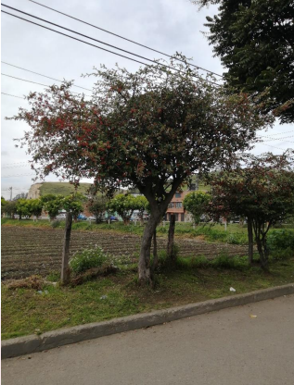 | 10/09/2025 | 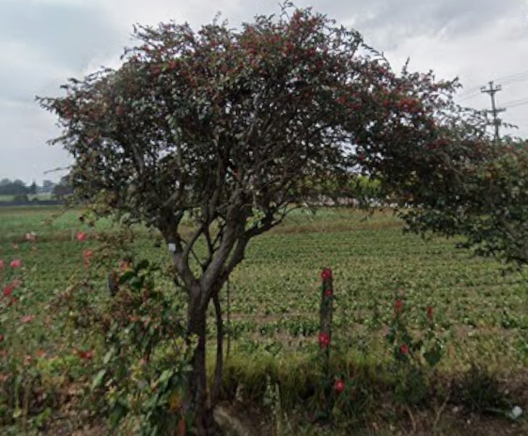 | 10/09/2025 | 1. Inclinación severa hacia estructuras ( ) 2. Problemas de seguridad en la zona ( ) 3. Minimizar riesgo de volcamiento ( ) 4. Mantenimiento de individuos jóvenes ( X) 5. Disminuir competencia con otros individuos arbóreos ( ) 6. Solicitud externa ( ) 7. Solicitud interna ( ) 8. Otros | Ninguna | Ninguna | M&R Logística Ambiental | Area Operativa Triple A | Martha Palmar | Pendiente

 |  |  | 2ª Intervención |  |  |  |  |  |  |  |  |  |  |  |  |  |  |  |  | 1. Luminarias ( ) 2. Alta tension ( ) 3. Media - baja tension ( ) 4. Otro ( ) 5. No aplica ( ) | 1. Corteza incluida ( ) 2. Grietas ( ) 3.Excesivos rebrotes ( ) 4.Pudriciones ( ) 5.Ramas rotas o muertas ( ) 6. Altura prominente ( ) 7. Follaje prominante ( ) |  | 1. Formacion: Reduccion de copa ( ) 2. Formacion: Realce ( ) 3. Formacion: Aclareo ( ) 4. Mejoramiento: Estructura ( ) 5. Mejoramiento: Sanitaria ( ) 6. Estabilidad ( ) 7. Radicular ( ) |  |  |  |  |  | 1. Inclinación severa hacia estructuras ( ) 2. Problemas de seguridad en la zona ( ) 3. Minimizar riesgo de volcamiento ( ) 4. Mantenimiento de individuos jóvenes ( ) 5. Disminuir competencia con otros individuos arbóreos ( ) 6. Solicitud externa ( ) 7. Solicitud interna ( ) 8. Otros

 |  |  | 3ª Intervención |  |  |  |  |  |  |  |  |  |  |  |  |  |  |  |  | 1. Luminarias ( ) 2. Alta tension ( ) 3. Media - baja tension ( ) 4. Otro ( ) 5. No aplica ( ) | 1. Corteza incluida ( ) 2. Grietas ( ) 3.Excesivos rebrotes ( ) 4.Pudriciones ( ) 5.Ramas rotas o muertas ( ) 6. Altura prominente ( ) 7. Follaje prominante ( ) |  | 1. Formacion: Reduccion de copa ( ) 2. Formacion: Realce ( ) 3. Formacion: Aclareo ( ) 4. Mejoramiento: Estructura ( ) 5. Mejoramiento: Sanitaria ( ) 6. Estabilidad ( ) 7. Radicular ( ) |  |  |  |  |  | 1. Inclinación severa hacia estructuras ( ) 2. Problemas de seguridad en la zona ( ) 3. Minimizar riesgo de volcamiento ( ) 4. Mantenimiento de individuos jóvenes ( ) 5. Disminuir competencia con otros individuos arbóreos ( ) 6. Solicitud externa ( ) 7. Solicitud interna ( ) 8. Otros

A0082
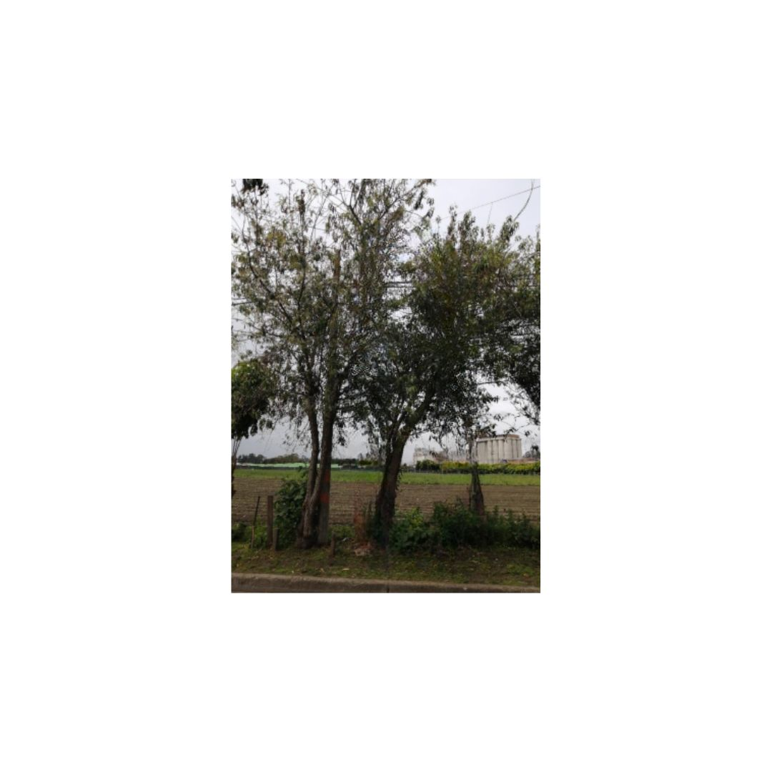
ENTIDAD EJECUTORA | NIT | INFORMACION DEL INDIVIDUO ARBOREO |  |  |  |  |  |  |  |  |  |  |  |  |  |  |  |  |  | CAUSA DE INTERVENCIÓN |  | FECHA ESTIMADA DE PRÓXIMA INTERVENCIÓN | TIPO DE PODA A EJECUTAR | INTENSIDAD DE LA PODA (%) | VISTA DEL ÁRBOL ANTES DE LA PODA (registro fotografico) | FECHA REGISTRO FOTOGRÁFICO | VISTA DEL ÁRBOL DESPUES DE LA PODA (registro fotografico) | FECHA REGISTRO FOTOGRÁFICO | CONCEPTO TÉCNICO
 |  | ID DE IDENTIFICACIÓN | CICLO DE PODA | FECHA | BARRIO / UBICACIÓN | DIRECCIÓN | COORDENADAS O GEOREFERENCIACION | FICHA TECNICA INTERVENCION (enlace) | NOMBRE | ESPECIE | ESTADO FISICO |  |  | ESTADO FITOSANITARIO |  |  | DIMENSIONES |  |  | INTERFERENCIA CON LINEAS ELECTRICAS | PRESENCIA DE |  |  |  |  |  |  |  | SE REALIZO PODA POR | DESCRIPCION OTRAS CAUSAS | OBSERVACIONES ADICIONALES | CONTRATISTA / OPERADOR | ELABORÓ | REVISIÓN DIRECTOR OPERATIVO | FIRMA
 |  |  |  |  |  |  |  |  |  |  | FUSTE | RAÍZ | COPA | FUSTE | RAÍZ | COPA | ALTURA TOTAL (m) | DAP (cm) | OBSERVACIONES DIMENSIONES

TRIPLE A DE CARTAGENITA E.S.P | 830079549 – 2 | A0082 | 1ª Intervención | 10-Sep-25 | El Jardin |  |  |  | CEDRO NOGAL | Juglans neotropica | En buen estado | No visible | En buen estado | En buen estado | No visible | En buen estado | 3 | 75 | Ninguna | 1. Luminarias ( ) 2. Alta tension ( ) 3. Media - baja tension ( ) 4. Otro ( ) 5. No aplica (X) | 1. Corteza incluida ( ) 2. Grietas ( ) 3.Excesivos rebrotes ( ) 4.Pudriciones ( ) 5.Ramas rotas o muertas (X) 6. Altura prominente ( ) 7. Follaje prominante ( ) | 2026-03-10 | 1. Formacion: Reduccion de copa (X) 2. Formacion: Realce ( ) 3. Formacion: Aclareo ( ) 4. Mejoramiento: Estructura ( ) 5. Mejoramiento: Sanitaria ( ) 6. Estabilidad ( ) 7. Radicular ( ) | < 20% |  | 10/09/2025 | 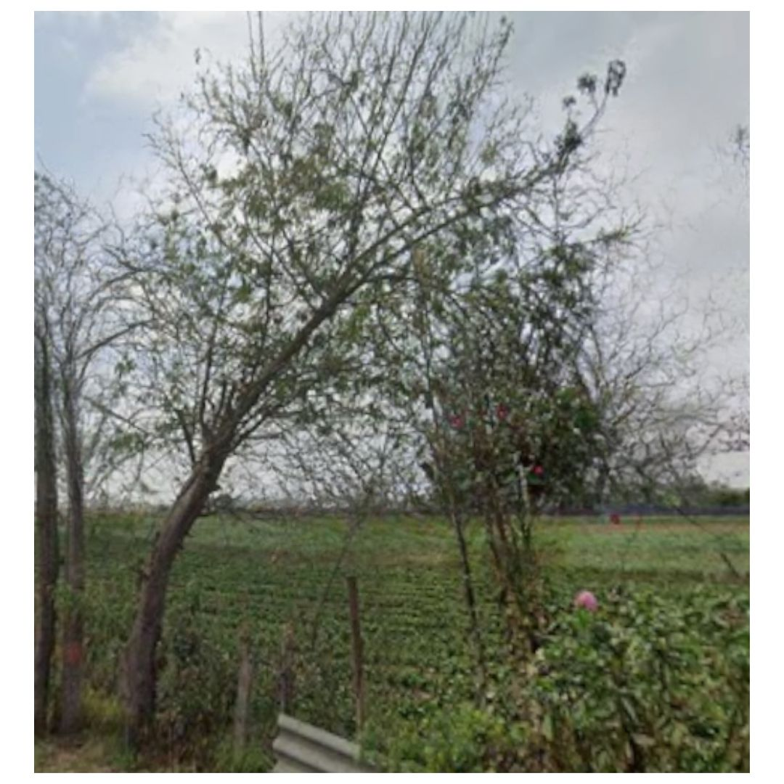 | 10/09/2025 | 1. Inclinación severa hacia estructuras (X) 2. Problemas de seguridad en la zona ( ) 3. Minimizar riesgo de volcamiento ( ) 4. Mantenimiento de individuos jóvenes ( ) 5. Disminuir competencia con otros individuos arbóreos ( ) 6. Solicitud externa ( ) 7. Solicitud interna ( ) 8. Otros | Ninguna | Ninguna | M&R Logística Ambiental | Area Operativa Triple A | Martha Palmar | Pendiente

 |  |  | 2ª Intervención |  |  |  |  |  |  |  |  |  |  |  |  |  |  |  |  | 1. Luminarias ( ) 2. Alta tension ( ) 3. Media - baja tension ( ) 4. Otro ( ) 5. No aplica ( ) | 1. Corteza incluida ( ) 2. Grietas ( ) 3.Excesivos rebrotes ( ) 4.Pudriciones ( ) 5.Ramas rotas o muertas ( ) 6. Altura prominente ( ) 7. Follaje prominante ( ) |  | 1. Formacion: Reduccion de copa ( ) 2. Formacion: Realce ( ) 3. Formacion: Aclareo ( ) 4. Mejoramiento: Estructura ( ) 5. Mejoramiento: Sanitaria ( ) 6. Estabilidad ( ) 7. Radicular ( ) |  |  |  |  |  | 1. Inclinación severa hacia estructuras ( ) 2. Problemas de seguridad en la zona ( ) 3. Minimizar riesgo de volcamiento ( ) 4. Mantenimiento de individuos jóvenes ( ) 5. Disminuir competencia con otros individuos arbóreos ( ) 6. Solicitud externa ( ) 7. Solicitud interna ( ) 8. Otros

 |  |  | 3ª Intervención |  |  |  |  |  |  |  |  |  |  |  |  |  |  |  |  | 1. Luminarias ( ) 2. Alta tension ( ) 3. Media - baja tension ( ) 4. Otro ( ) 5. No aplica ( ) | 1. Corteza incluida ( ) 2. Grietas ( ) 3.Excesivos rebrotes ( ) 4.Pudriciones ( ) 5.Ramas rotas o muertas ( ) 6. Altura prominente ( ) 7. Follaje prominante ( ) |  | 1. Formacion: Reduccion de copa ( ) 2. Formacion: Realce ( ) 3. Formacion: Aclareo ( ) 4. Mejoramiento: Estructura ( ) 5. Mejoramiento: Sanitaria ( ) 6. Estabilidad ( ) 7. Radicular ( ) |  |  |  |  |  | 1. Inclinación severa hacia estructuras ( ) 2. Problemas de seguridad en la zona ( ) 3. Minimizar riesgo de volcamiento ( ) 4. Mantenimiento de individuos jóvenes ( ) 5. Disminuir competencia con otros individuos arbóreos ( ) 6. Solicitud externa ( ) 7. Solicitud interna ( ) 8. Otros

A0083
ENTIDAD EJECUTORA | NIT | INFORMACION DEL INDIVIDUO ARBOREO |  |  |  |  |  |  |  |  |  |  |  |  |  |  |  |  |  | CAUSA DE INTERVENCIÓN |  | FECHA ESTIMADA DE PRÓXIMA INTERVENCIÓN | TIPO DE PODA A EJECUTAR | INTENSIDAD DE LA PODA (%) | VISTA DEL ÁRBOL ANTES DE LA PODA (registro fotografico) | FECHA REGISTRO FOTOGRÁFICO | VISTA DEL ÁRBOL DESPUES DE LA PODA (registro fotografico) | FECHA REGISTRO FOTOGRÁFICO | CONCEPTO TÉCNICO
 |  | ID DE IDENTIFICACIÓN | CICLO DE PODA | FECHA | BARRIO / UBICACIÓN | DIRECCIÓN | COORDENADAS O GEOREFERENCIACION | FICHA TECNICA INTERVENCION (enlace) | NOMBRE | ESPECIE | ESTADO FISICO |  |  | ESTADO FITOSANITARIO |  |  | DIMENSIONES |  |  | INTERFERENCIA CON LINEAS ELECTRICAS | PRESENCIA DE |  |  |  |  |  |  |  | SE REALIZO PODA POR | DESCRIPCION OTRAS CAUSAS | OBSERVACIONES ADICIONALES | CONTRATISTA / OPERADOR | ELABORÓ | REVISIÓN DIRECTOR OPERATIVO | FIRMA
 |  |  |  |  |  |  |  |  |  |  | FUSTE | RAÍZ | COPA | FUSTE | RAÍZ | COPA | ALTURA TOTAL (m) | DAP (cm) | OBSERVACIONES DIMENSIONES

TRIPLE A DE CARTAGENITA E.S.P | 830079549 – 2 | A0083 | 1ª Intervención | 10-Sep-25 | El Jardin |  |  |  | CEREZO | Prunus serotina | En buen estado | No visible | En buen estado | En buen estado | No visible | En buen estado | 3 | 85 | Ninguna | 1. Luminarias ( ) 2. Alta tension ( ) 3. Media - baja tension ( ) 4. Otro ( ) 5. No aplica (X) | 1. Corteza incluida ( ) 2. Grietas ( ) 3.Excesivos rebrotes ( ) 4.Pudriciones ( ) 5.Ramas rotas o muertas (X) 6. Altura prominente ( ) 7. Follaje prominante ( ) | 2026-03-10 | 1. Formacion: Reduccion de copa (X) 2. Formacion: Realce ( ) 3. Formacion: Aclareo ( ) 4. Mejoramiento: Estructura ( ) 5. Mejoramiento: Sanitaria ( ) 6. Estabilidad ( ) 7. Radicular ( ) | < 20% | 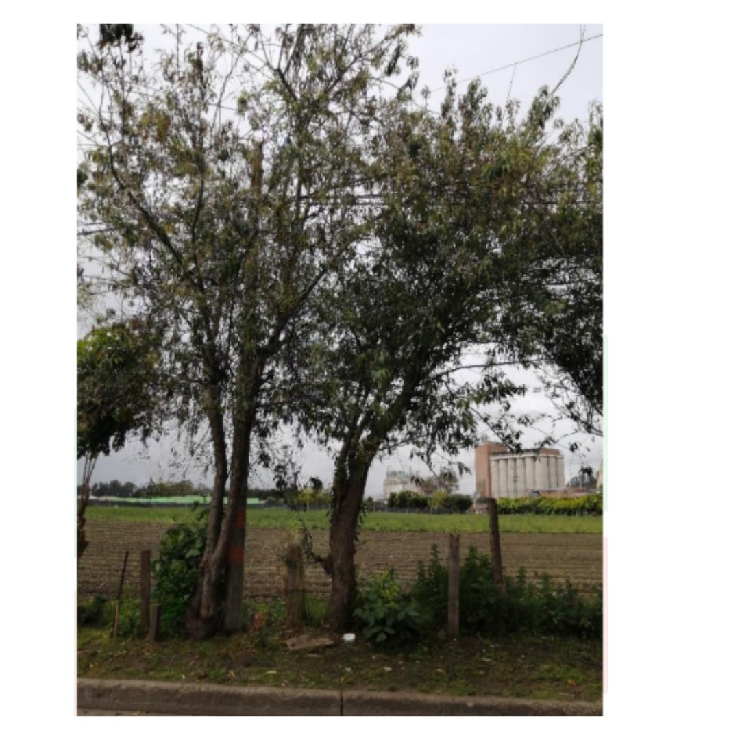 | 10/09/2025 | 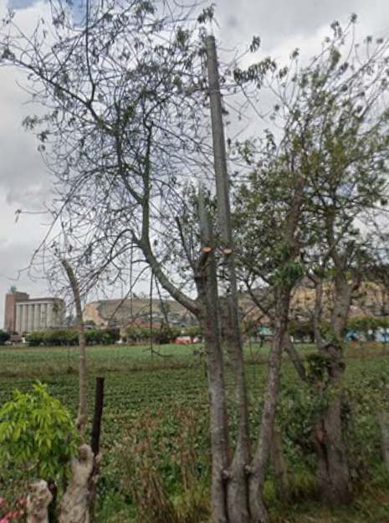 | 10/09/2025 | 1. Inclinación severa hacia estructuras (X) 2. Problemas de seguridad en la zona ( ) 3. Minimizar riesgo de volcamiento ( ) 4. Mantenimiento de individuos jóvenes ( ) 5. Disminuir competencia con otros individuos arbóreos ( ) 6. Solicitud externa ( ) 7. Solicitud interna ( ) 8. Otros | Ninguna | Ninguna | M&R Logística Ambiental | Area Operativa Triple A | Martha Palmar | Pendiente

 |  |  | 2ª Intervención |  |  |  |  |  |  |  |  |  |  |  |  |  |  |  |  | 1. Luminarias ( ) 2. Alta tension ( ) 3. Media - baja tension ( ) 4. Otro ( ) 5. No aplica ( ) | 1. Corteza incluida ( ) 2. Grietas ( ) 3.Excesivos rebrotes ( ) 4.Pudriciones ( ) 5.Ramas rotas o muertas ( ) 6. Altura prominente ( ) 7. Follaje prominante ( ) |  | 1. Formacion: Reduccion de copa ( ) 2. Formacion: Realce ( ) 3. Formacion: Aclareo ( ) 4. Mejoramiento: Estructura ( ) 5. Mejoramiento: Sanitaria ( ) 6. Estabilidad ( ) 7. Radicular ( ) |  |  |  |  |  | 1. Inclinación severa hacia estructuras ( ) 2. Problemas de seguridad en la zona ( ) 3. Minimizar riesgo de volcamiento ( ) 4. Mantenimiento de individuos jóvenes ( ) 5. Disminuir competencia con otros individuos arbóreos ( ) 6. Solicitud externa ( ) 7. Solicitud interna ( ) 8. Otros

 |  |  | 3ª Intervención |  |  |  |  |  |  |  |  |  |  |  |  |  |  |  |  | 1. Luminarias ( ) 2. Alta tension ( ) 3. Media - baja tension ( ) 4. Otro ( ) 5. No aplica ( ) | 1. Corteza incluida ( ) 2. Grietas ( ) 3.Excesivos rebrotes ( ) 4.Pudriciones ( ) 5.Ramas rotas o muertas ( ) 6. Altura prominente ( ) 7. Follaje prominante ( ) |  | 1. Formacion: Reduccion de copa ( ) 2. Formacion: Realce ( ) 3. Formacion: Aclareo ( ) 4. Mejoramiento: Estructura ( ) 5. Mejoramiento: Sanitaria ( ) 6. Estabilidad ( ) 7. Radicular ( ) |  |  |  |  |  | 1. Inclinación severa hacia estructuras ( ) 2. Problemas de seguridad en la zona ( ) 3. Minimizar riesgo de volcamiento ( ) 4. Mantenimiento de individuos jóvenes ( ) 5. Disminuir competencia con otros individuos arbóreos ( ) 6. Solicitud externa ( ) 7. Solicitud interna ( ) 8. Otros

A0084
ENTIDAD EJECUTORA | NIT | INFORMACION DEL INDIVIDUO ARBOREO |  |  |  |  |  |  |  |  |  |  |  |  |  |  |  |  |  | CAUSA DE INTERVENCIÓN |  | FECHA ESTIMADA DE PRÓXIMA INTERVENCIÓN | TIPO DE PODA A EJECUTAR | INTENSIDAD DE LA PODA (%) | VISTA DEL ÁRBOL ANTES DE LA PODA (registro fotografico) | FECHA REGISTRO FOTOGRÁFICO | VISTA DEL ÁRBOL DESPUES DE LA PODA (registro fotografico) | FECHA REGISTRO FOTOGRÁFICO | CONCEPTO TÉCNICO
 |  | ID DE IDENTIFICACIÓN | CICLO DE PODA | FECHA | BARRIO / UBICACIÓN | DIRECCIÓN | COORDENADAS O GEOREFERENCIACION | FICHA TECNICA INTERVENCION (enlace) | NOMBRE | ESPECIE | ESTADO FISICO |  |  | ESTADO FITOSANITARIO |  |  | DIMENSIONES |  |  | INTERFERENCIA CON LINEAS ELECTRICAS | PRESENCIA DE |  |  |  |  |  |  |  | SE REALIZO PODA POR | DESCRIPCION OTRAS CAUSAS | OBSERVACIONES ADICIONALES | CONTRATISTA / OPERADOR | ELABORÓ | REVISIÓN DIRECTOR OPERATIVO | FIRMA
 |  |  |  |  |  |  |  |  |  |  | FUSTE | RAÍZ | COPA | FUSTE | RAÍZ | COPA | ALTURA TOTAL (m) | DAP (cm) | OBSERVACIONES DIMENSIONES

TRIPLE A DE CARTAGENITA E.S.P | 830079549 – 2 | A0084 | 1ª Intervención | 10-Sep-25 | El Jardin |  | https://www.google.com/maps?q=4.791752,-74.33477 | https://drive.google.com/open?id=19rkGV6LPFPnLc-Gp6GLkF63wB5tAArPO&usp=drive_copy | Holly Liso | Cotoneaster pannosus | En buen estado | No visible | En buen estado | En buen estado | No visible | En buen estado | 1 | 60 | Ninguna | 1. Luminarias ( ) 2. Alta tension ( ) 3. Media - baja tension ( ) 4. Otro ( ) 5. No aplica (X) | 1. Corteza incluida ( ) 2. Grietas ( ) 3.Excesivos rebrotes ( ) 4.Pudriciones ( ) 5.Ramas rotas o muertas (X) 6. Altura prominente ( ) 7. Follaje prominante ( ) | 2026-03-10 | 1. Formacion: Reduccion de copa (X) 2. Formacion: Realce ( ) 3. Formacion: Aclareo ( ) 4. Mejoramiento: Estructura ( ) 5. Mejoramiento: Sanitaria ( ) 6. Estabilidad ( ) 7. Radicular ( ) | < 20% |  | 10/09/2025 | 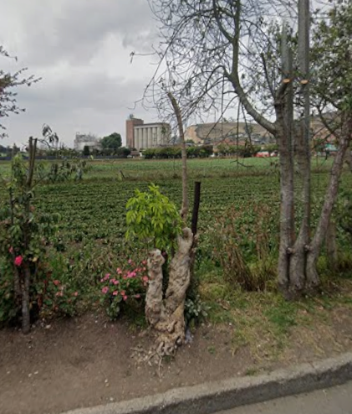 | 10/09/2025 | 1. Inclinación severa hacia estructuras (X) 2. Problemas de seguridad en la zona ( ) 3. Minimizar riesgo de volcamiento ( ) 4. Mantenimiento de individuos jóvenes ( ) 5. Disminuir competencia con otros individuos arbóreos ( ) 6. Solicitud externa ( ) 7. Solicitud interna ( ) 8. Otros | Ninguna | Podado por la comunidad | M&R Logística Ambiental | Area Operativa Triple A | Martha Palmar | Pendiente

 |  |  | 2ª Intervención |  |  |  |  |  |  |  |  |  |  |  |  |  |  |  |  | 1. Luminarias ( ) 2. Alta tension ( ) 3. Media - baja tension ( ) 4. Otro ( ) 5. No aplica ( ) | 1. Corteza incluida ( ) 2. Grietas ( ) 3.Excesivos rebrotes ( ) 4.Pudriciones ( ) 5.Ramas rotas o muertas ( ) 6. Altura prominente ( ) 7. Follaje prominante ( ) |  | 1. Formacion: Reduccion de copa ( ) 2. Formacion: Realce ( ) 3. Formacion: Aclareo ( ) 4. Mejoramiento: Estructura ( ) 5. Mejoramiento: Sanitaria ( ) 6. Estabilidad ( ) 7. Radicular ( ) |  |  |  |  |  | 1. Inclinación severa hacia estructuras ( ) 2. Problemas de seguridad en la zona ( ) 3. Minimizar riesgo de volcamiento ( ) 4. Mantenimiento de individuos jóvenes ( ) 5. Disminuir competencia con otros individuos arbóreos ( ) 6. Solicitud externa ( ) 7. Solicitud interna ( ) 8. Otros

 |  |  | 3ª Intervención |  |  |  |  |  |  |  |  |  |  |  |  |  |  |  |  | 1. Luminarias ( ) 2. Alta tension ( ) 3. Media - baja tension ( ) 4. Otro ( ) 5. No aplica ( ) | 1. Corteza incluida ( ) 2. Grietas ( ) 3.Excesivos rebrotes ( ) 4.Pudriciones ( ) 5.Ramas rotas o muertas ( ) 6. Altura prominente ( ) 7. Follaje prominante ( ) |  | 1. Formacion: Reduccion de copa ( ) 2. Formacion: Realce ( ) 3. Formacion: Aclareo ( ) 4. Mejoramiento: Estructura ( ) 5. Mejoramiento: Sanitaria ( ) 6. Estabilidad ( ) 7. Radicular ( ) |  |  |  |  |  | 1. Inclinación severa hacia estructuras ( ) 2. Problemas de seguridad en la zona ( ) 3. Minimizar riesgo de volcamiento ( ) 4. Mantenimiento de individuos jóvenes ( ) 5. Disminuir competencia con otros individuos arbóreos ( ) 6. Solicitud externa ( ) 7. Solicitud interna ( ) 8. Otros

A0085
ENTIDAD EJECUTORA | NIT | INFORMACION DEL INDIVIDUO ARBOREO |  |  |  |  |  |  |  |  |  |  |  |  |  |  |  |  |  | CAUSA DE INTERVENCIÓN |  | FECHA ESTIMADA DE PRÓXIMA INTERVENCIÓN | TIPO DE PODA A EJECUTAR | INTENSIDAD DE LA PODA (%) | VISTA DEL ÁRBOL ANTES DE LA PODA (registro fotografico) | FECHA REGISTRO FOTOGRÁFICO | VISTA DEL ÁRBOL DESPUES DE LA PODA (registro fotografico) | FECHA REGISTRO FOTOGRÁFICO | CONCEPTO TÉCNICO
 |  | ID DE IDENTIFICACIÓN | CICLO DE PODA | FECHA | BARRIO / UBICACIÓN | DIRECCIÓN | COORDENADAS O GEOREFERENCIACION | FICHA TECNICA INTERVENCION (enlace) | NOMBRE | ESPECIE | ESTADO FISICO |  |  | ESTADO FITOSANITARIO |  |  | DIMENSIONES |  |  | INTERFERENCIA CON LINEAS ELECTRICAS | PRESENCIA DE |  |  |  |  |  |  |  | SE REALIZO PODA POR | DESCRIPCION OTRAS CAUSAS | OBSERVACIONES ADICIONALES | CONTRATISTA / OPERADOR | ELABORÓ | REVISIÓN DIRECTOR OPERATIVO | FIRMA
 |  |  |  |  |  |  |  |  |  |  | FUSTE | RAÍZ | COPA | FUSTE | RAÍZ | COPA | ALTURA TOTAL (m) | DAP (cm) | OBSERVACIONES DIMENSIONES

TRIPLE A DE CARTAGENITA E.S.P | 830079549 – 2 | A0085 | 1ª Intervención | 10-Sep-25 | El Jardin |  | https://www.google.com/maps?q=4.79171,-74.334128 | https://drive.google.com/open?id=1yLM7L7KbGavOVbQDI7t9fnCAHTff0XEi&usp=drive_copy | CEDRO NOGAL | Juglans neotropica | En buen estado | No visible | En buen estado | En buen estado | No visible | En buen estado | 8 | 80 | Ninguna | 1. Luminarias ( ) 2. Alta tension ( ) 3. Media - baja tension ( ) 4. Otro ( ) 5. No aplica (X) | 1. Corteza incluida ( ) 2. Grietas ( ) 3.Excesivos rebrotes ( ) 4.Pudriciones ( ) 5.Ramas rotas o muertas (X) 6. Altura prominente ( ) 7. Follaje prominante ( ) | 2026-03-10 | 1. Formacion: Reduccion de copa (X) 2. Formacion: Realce ( ) 3. Formacion: Aclareo ( ) 4. Mejoramiento: Estructura ( ) 5. Mejoramiento: Sanitaria ( ) 6. Estabilidad ( ) 7. Radicular ( ) | < 20% | 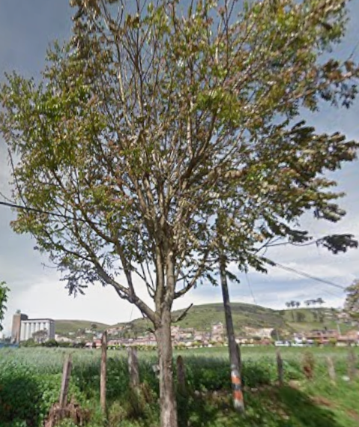 | 10/09/2025 | 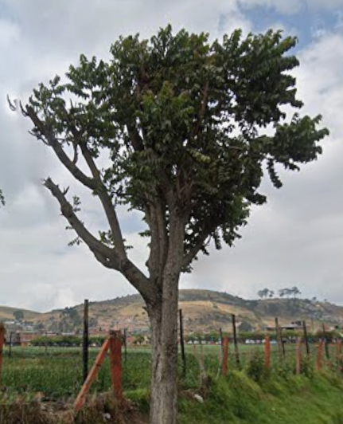 | 10/09/2025 | 1. Inclinación severa hacia estructuras ( ) 2. Problemas de seguridad en la zona ( ) 3. Minimizar riesgo de volcamiento ( ) 4. Mantenimiento de individuos jóvenes ( X ) 5. Disminuir competencia con otros individuos arbóreos ( ) 6. Solicitud externa ( ) 7. Solicitud interna ( ) 8. Otros | Ninguna | Ninguna | M&R Logística Ambiental | Area Operativa Triple A | Martha Palmar | Pendiente

 |  |  | 2ª Intervención |  |  |  |  |  |  |  |  |  |  |  |  |  |  |  |  | 1. Luminarias ( ) 2. Alta tension ( ) 3. Media - baja tension ( ) 4. Otro ( ) 5. No aplica ( ) | 1. Corteza incluida ( ) 2. Grietas ( ) 3.Excesivos rebrotes ( ) 4.Pudriciones ( ) 5.Ramas rotas o muertas ( ) 6. Altura prominente ( ) 7. Follaje prominante ( ) |  | 1. Formacion: Reduccion de copa ( ) 2. Formacion: Realce ( ) 3. Formacion: Aclareo ( ) 4. Mejoramiento: Estructura ( ) 5. Mejoramiento: Sanitaria ( ) 6. Estabilidad ( ) 7. Radicular ( ) |  |  |  |  |  | 1. Inclinación severa hacia estructuras ( ) 2. Problemas de seguridad en la zona ( ) 3. Minimizar riesgo de volcamiento ( ) 4. Mantenimiento de individuos jóvenes ( ) 5. Disminuir competencia con otros individuos arbóreos ( ) 6. Solicitud externa ( ) 7. Solicitud interna ( ) 8. Otros

 |  |  | 3ª Intervención |  |  |  |  |  |  |  |  |  |  |  |  |  |  |  |  | 1. Luminarias ( ) 2. Alta tension ( ) 3. Media - baja tension ( ) 4. Otro ( ) 5. No aplica ( ) | 1. Corteza incluida ( ) 2. Grietas ( ) 3.Excesivos rebrotes ( ) 4.Pudriciones ( ) 5.Ramas rotas o muertas ( ) 6. Altura prominente ( ) 7. Follaje prominante ( ) |  | 1. Formacion: Reduccion de copa ( ) 2. Formacion: Realce ( ) 3. Formacion: Aclareo ( ) 4. Mejoramiento: Estructura ( ) 5. Mejoramiento: Sanitaria ( ) 6. Estabilidad ( ) 7. Radicular ( ) |  |  |  |  |  | 1. Inclinación severa hacia estructuras ( ) 2. Problemas de seguridad en la zona ( ) 3. Minimizar riesgo de volcamiento ( ) 4. Mantenimiento de individuos jóvenes ( ) 5. Disminuir competencia con otros individuos arbóreos ( ) 6. Solicitud externa ( ) 7. Solicitud interna ( ) 8. Otros

A0086
ENTIDAD EJECUTORA | NIT | INFORMACION DEL INDIVIDUO ARBOREO |  |  |  |  |  |  |  |  |  |  |  |  |  |  |  |  |  | CAUSA DE INTERVENCIÓN |  | FECHA ESTIMADA DE PRÓXIMA INTERVENCIÓN | TIPO DE PODA A EJECUTAR | INTENSIDAD DE LA PODA (%) | VISTA DEL ÁRBOL ANTES DE LA PODA (registro fotografico) | FECHA REGISTRO FOTOGRÁFICO | VISTA DEL ÁRBOL DESPUES DE LA PODA (registro fotografico) | FECHA REGISTRO FOTOGRÁFICO | CONCEPTO TÉCNICO
 |  | ID DE IDENTIFICACIÓN | CICLO DE PODA | FECHA | BARRIO / UBICACIÓN | DIRECCIÓN | COORDENADAS O GEOREFERENCIACION | FICHA TECNICA INTERVENCION (enlace) | NOMBRE | ESPECIE | ESTADO FISICO |  |  | ESTADO FITOSANITARIO |  |  | DIMENSIONES |  |  | INTERFERENCIA CON LINEAS ELECTRICAS | PRESENCIA DE |  |  |  |  |  |  |  | SE REALIZO PODA POR | DESCRIPCION OTRAS CAUSAS | OBSERVACIONES ADICIONALES | CONTRATISTA / OPERADOR | ELABORÓ | REVISIÓN DIRECTOR OPERATIVO | FIRMA
 |  |  |  |  |  |  |  |  |  |  | FUSTE | RAÍZ | COPA | FUSTE | RAÍZ | COPA | ALTURA TOTAL (m) | DAP (cm) | OBSERVACIONES DIMENSIONES

TRIPLE A DE CARTAGENITA E.S.P | 830079549 – 2 | A0086 | 1ª Intervención | 10-Sep-25 | El Jardin |  | https://www.google.com/maps?q=4.791745,-74.333988 | https://drive.google.com/open?id=1-N-QwB1J1xups5mmruHUGdwoglGLdTJQ&usp=drive_copy | JAZMIN DE CABO | Gardenia jasminoides | En buen estado | No visible | En buen estado | En buen estado | No visible | En buen estado | 1.5 | 60 | Ninguna | 1. Luminarias ( ) 2. Alta tension ( ) 3. Media - baja tension ( ) 4. Otro ( ) 5. No aplica (X) | 1. Corteza incluida ( ) 2. Grietas ( ) 3.Excesivos rebrotes ( ) 4.Pudriciones ( ) 5.Ramas rotas o muertas (X) 6. Altura prominente ( ) 7. Follaje prominante ( ) | 2026-03-10 | 1. Formacion: Reduccion de copa (X) 2. Formacion: Realce ( ) 3. Formacion: Aclareo ( ) 4. Mejoramiento: Estructura ( ) 5. Mejoramiento: Sanitaria ( ) 6. Estabilidad ( ) 7. Radicular ( ) | < 20% | 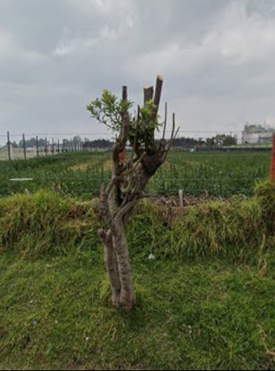 | 10/09/2025 |  | 10/09/2025 | 1. Inclinación severa hacia estructuras ( ) 2. Problemas de seguridad en la zona ( ) 3. Minimizar riesgo de volcamiento ( ) 4. Mantenimiento de individuos jóvenes ( ) 5. Disminuir competencia con otros individuos arbóreos ( ) 6. Solicitud externa ( ) 7. Solicitud interna ( ) 8. Otros (X) | La comunidad realizo una poda severa afectando copa y fuste | Ninguna | M&R Logística Ambiental | Area Operativa Triple A | Martha Palmar | Pendiente

 |  |  | 2ª Intervención |  |  |  |  |  |  |  |  |  |  |  |  |  |  |  |  | 1. Luminarias ( ) 2. Alta tension ( ) 3. Media - baja tension ( ) 4. Otro ( ) 5. No aplica ( ) | 1. Corteza incluida ( ) 2. Grietas ( ) 3.Excesivos rebrotes ( ) 4.Pudriciones ( ) 5.Ramas rotas o muertas ( ) 6. Altura prominente ( ) 7. Follaje prominante ( ) |  | 1. Formacion: Reduccion de copa ( ) 2. Formacion: Realce ( ) 3. Formacion: Aclareo ( ) 4. Mejoramiento: Estructura ( ) 5. Mejoramiento: Sanitaria ( ) 6. Estabilidad ( ) 7. Radicular ( ) |  |  |  |  |  | 1. Inclinación severa hacia estructuras ( ) 2. Problemas de seguridad en la zona ( ) 3. Minimizar riesgo de volcamiento ( ) 4. Mantenimiento de individuos jóvenes ( ) 5. Disminuir competencia con otros individuos arbóreos ( ) 6. Solicitud externa ( ) 7. Solicitud interna ( ) 8. Otros

 |  |  | 3ª Intervención |  |  |  |  |  |  |  |  |  |  |  |  |  |  |  |  | 1. Luminarias ( ) 2. Alta tension ( ) 3. Media - baja tension ( ) 4. Otro ( ) 5. No aplica ( ) | 1. Corteza incluida ( ) 2. Grietas ( ) 3.Excesivos rebrotes ( ) 4.Pudriciones ( ) 5.Ramas rotas o muertas ( ) 6. Altura prominente ( ) 7. Follaje prominante ( ) |  | 1. Formacion: Reduccion de copa ( ) 2. Formacion: Realce ( ) 3. Formacion: Aclareo ( ) 4. Mejoramiento: Estructura ( ) 5. Mejoramiento: Sanitaria ( ) 6. Estabilidad ( ) 7. Radicular ( ) |  |  |  |  |  | 1. Inclinación severa hacia estructuras ( ) 2. Problemas de seguridad en la zona ( ) 3. Minimizar riesgo de volcamiento ( ) 4. Mantenimiento de individuos jóvenes ( ) 5. Disminuir competencia con otros individuos arbóreos ( ) 6. Solicitud externa ( ) 7. Solicitud interna ( ) 8. Otros

A0087
ENTIDAD EJECUTORA | NIT | INFORMACION DEL INDIVIDUO ARBOREO |  |  |  |  |  |  |  |  |  |  |  |  |  |  |  |  |  | CAUSA DE INTERVENCIÓN |  | FECHA ESTIMADA DE PRÓXIMA INTERVENCIÓN | TIPO DE PODA A EJECUTAR | INTENSIDAD DE LA PODA (%) | VISTA DEL ÁRBOL ANTES DE LA PODA (registro fotografico) | FECHA REGISTRO FOTOGRÁFICO | VISTA DEL ÁRBOL DESPUES DE LA PODA (registro fotografico) | FECHA REGISTRO FOTOGRÁFICO | CONCEPTO TÉCNICO
 |  | ID DE IDENTIFICACIÓN | CICLO DE PODA | FECHA | BARRIO / UBICACIÓN | DIRECCIÓN | COORDENADAS O GEOREFERENCIACION | FICHA TECNICA INTERVENCION (enlace) | NOMBRE | ESPECIE | ESTADO FISICO |  |  | ESTADO FITOSANITARIO |  |  | DIMENSIONES |  |  | INTERFERENCIA CON LINEAS ELECTRICAS | PRESENCIA DE |  |  |  |  |  |  |  | SE REALIZO PODA POR | DESCRIPCION OTRAS CAUSAS | OBSERVACIONES ADICIONALES | CONTRATISTA / OPERADOR | ELABORÓ | REVISIÓN DIRECTOR OPERATIVO | FIRMA
 |  |  |  |  |  |  |  |  |  |  | FUSTE | RAÍZ | COPA | FUSTE | RAÍZ | COPA | ALTURA TOTAL (m) | DAP (cm) | OBSERVACIONES DIMENSIONES

TRIPLE A DE CARTAGENITA E.S.P | 830079549 – 2 | A0087 | 1ª Intervención | 10-Sep-25 | El Jardin |  | https://www.google.com/maps?q=4.791736,-74.333903 | https://drive.google.com/open?id=12FtYrLAc_TMfDSobp2L6IzN9BHktVfJ0&usp=drive_copy | SAUCO | Sambucus nigra | En buen estado | No visible | En buen estado | En buen estado | No visible | En buen estado | 7 | 70 | Ninguna | 1. Luminarias ( ) 2. Alta tension ( ) 3. Media - baja tension ( ) 4. Otro ( ) 5. No aplica (X) | 1. Corteza incluida ( ) 2. Grietas ( ) 3.Excesivos rebrotes ( ) 4.Pudriciones ( ) 5.Ramas rotas o muertas (X) 6. Altura prominente ( ) 7. Follaje prominante ( ) | 2026-03-10 | 1. Formacion: Reduccion de copa (X) 2. Formacion: Realce ( ) 3. Formacion: Aclareo ( ) 4. Mejoramiento: Estructura ( ) 5. Mejoramiento: Sanitaria ( ) 6. Estabilidad ( ) 7. Radicular ( ) | < 20% | 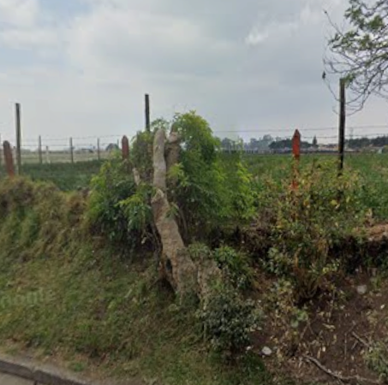 | 10/09/2025 |  | 10/09/2025 | 1. Inclinación severa hacia estructuras ( ) 2. Problemas de seguridad en la zona ( ) 3. Minimizar riesgo de volcamiento ( ) 4. Mantenimiento de individuos jóvenes ( ) 5. Disminuir competencia con otros individuos arbóreos ( ) 6. Solicitud externa ( ) 7. Solicitud interna ( ) 8. Otros (X) | La comunidad realizo una poda severa afectando copa y fuste | Ninguna | M&R Logística Ambiental | Area Operativa Triple A | Martha Palmar | Pendiente

 |  |  | 2ª Intervención |  |  |  |  |  |  |  |  |  |  |  |  |  |  |  |  | 1. Luminarias ( ) 2. Alta tension ( ) 3. Media - baja tension ( ) 4. Otro ( ) 5. No aplica ( ) | 1. Corteza incluida ( ) 2. Grietas ( ) 3.Excesivos rebrotes ( ) 4.Pudriciones ( ) 5.Ramas rotas o muertas ( ) 6. Altura prominente ( ) 7. Follaje prominante ( ) |  | 1. Formacion: Reduccion de copa ( ) 2. Formacion: Realce ( ) 3. Formacion: Aclareo ( ) 4. Mejoramiento: Estructura ( ) 5. Mejoramiento: Sanitaria ( ) 6. Estabilidad ( ) 7. Radicular ( ) |  |  |  |  |  | 1. Inclinación severa hacia estructuras ( ) 2. Problemas de seguridad en la zona ( ) 3. Minimizar riesgo de volcamiento ( ) 4. Mantenimiento de individuos jóvenes ( ) 5. Disminuir competencia con otros individuos arbóreos ( ) 6. Solicitud externa ( ) 7. Solicitud interna ( ) 8. Otros

 |  |  | 3ª Intervención |  |  |  |  |  |  |  |  |  |  |  |  |  |  |  |  | 1. Luminarias ( ) 2. Alta tension ( ) 3. Media - baja tension ( ) 4. Otro ( ) 5. No aplica ( ) | 1. Corteza incluida ( ) 2. Grietas ( ) 3.Excesivos rebrotes ( ) 4.Pudriciones ( ) 5.Ramas rotas o muertas ( ) 6. Altura prominente ( ) 7. Follaje prominante ( ) |  | 1. Formacion: Reduccion de copa ( ) 2. Formacion: Realce ( ) 3. Formacion: Aclareo ( ) 4. Mejoramiento: Estructura ( ) 5. Mejoramiento: Sanitaria ( ) 6. Estabilidad ( ) 7. Radicular ( ) |  |  |  |  |  | 1. Inclinación severa hacia estructuras ( ) 2. Problemas de seguridad en la zona ( ) 3. Minimizar riesgo de volcamiento ( ) 4. Mantenimiento de individuos jóvenes ( ) 5. Disminuir competencia con otros individuos arbóreos ( ) 6. Solicitud externa ( ) 7. Solicitud interna ( ) 8. Otros

A0088
ENTIDAD EJECUTORA | NIT | INFORMACION DEL INDIVIDUO ARBOREO |  |  |  |  |  |  |  |  |  |  |  |  |  |  |  |  |  | CAUSA DE INTERVENCIÓN |  | FECHA ESTIMADA DE PRÓXIMA INTERVENCIÓN | TIPO DE PODA A EJECUTAR | INTENSIDAD DE LA PODA (%) | VISTA DEL ÁRBOL ANTES DE LA PODA (registro fotografico) | FECHA REGISTRO FOTOGRÁFICO | VISTA DEL ÁRBOL DESPUES DE LA PODA (registro fotografico) | FECHA REGISTRO FOTOGRÁFICO | CONCEPTO TÉCNICO
 |  | ID DE IDENTIFICACIÓN | CICLO DE PODA | FECHA | BARRIO / UBICACIÓN | DIRECCIÓN | COORDENADAS O GEOREFERENCIACION | FICHA TECNICA INTERVENCION (enlace) | NOMBRE | ESPECIE | ESTADO FISICO |  |  | ESTADO FITOSANITARIO |  |  | DIMENSIONES |  |  | INTERFERENCIA CON LINEAS ELECTRICAS | PRESENCIA DE |  |  |  |  |  |  |  | SE REALIZO PODA POR | DESCRIPCION OTRAS CAUSAS | OBSERVACIONES ADICIONALES | CONTRATISTA / OPERADOR | ELABORÓ | REVISIÓN DIRECTOR OPERATIVO | FIRMA
 |  |  |  |  |  |  |  |  |  |  | FUSTE | RAÍZ | COPA | FUSTE | RAÍZ | COPA | ALTURA TOTAL (m) | DAP (cm) | OBSERVACIONES DIMENSIONES

TRIPLE A DE CARTAGENITA E.S.P | 830079549 – 2 | A0088 | 1ª Intervención | 10-Sep-25 | El Jardin |  | https://www.google.com/maps?q=4.791735,-74.333865 | https://drive.google.com/open?id=1sMw2dr6lF6EPcuk9Ag-dv2hBDH-nYDDN&usp=drive_copy | SAUCO | Sambucus nigra | En buen estado | No visible | En buen estado | En buen estado | No visible | En buen estado | 7 | 70 | Ninguna | 1. Luminarias ( ) 2. Alta tension ( ) 3. Media - baja tension ( ) 4. Otro ( ) 5. No aplica (X) | 1. Corteza incluida ( ) 2. Grietas ( ) 3.Excesivos rebrotes ( ) 4.Pudriciones ( ) 5.Ramas rotas o muertas (X) 6. Altura prominente ( ) 7. Follaje prominante ( ) | 2026-03-10 | 1. Formacion: Reduccion de copa (X) 2. Formacion: Realce ( ) 3. Formacion: Aclareo ( ) 4. Mejoramiento: Estructura ( ) 5. Mejoramiento: Sanitaria ( ) 6. Estabilidad ( ) 7. Radicular ( ) | < 20% | 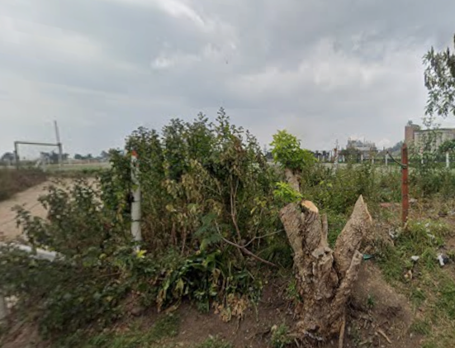 | 10/09/2025 |  | 10/09/2025 | 1. Inclinación severa hacia estructuras ( ) 2. Problemas de seguridad en la zona ( ) 3. Minimizar riesgo de volcamiento ( ) 4. Mantenimiento de individuos jóvenes ( ) 5. Disminuir competencia con otros individuos arbóreos ( ) 6. Solicitud externa ( ) 7. Solicitud interna ( ) 8. Otros (X) | La comunidad realizo una poda severa afectando copa y fuste | Ninguna | M&R Logística Ambiental | Area Operativa Triple A | Martha Palmar | Pendiente

 |  |  | 2ª Intervención |  |  |  |  |  |  |  |  |  |  |  |  |  |  |  |  | 1. Luminarias ( ) 2. Alta tension ( ) 3. Media - baja tension ( ) 4. Otro ( ) 5. No aplica ( ) | 1. Corteza incluida ( ) 2. Grietas ( ) 3.Excesivos rebrotes ( ) 4.Pudriciones ( ) 5.Ramas rotas o muertas ( ) 6. Altura prominente ( ) 7. Follaje prominante ( ) |  | 1. Formacion: Reduccion de copa ( ) 2. Formacion: Realce ( ) 3. Formacion: Aclareo ( ) 4. Mejoramiento: Estructura ( ) 5. Mejoramiento: Sanitaria ( ) 6. Estabilidad ( ) 7. Radicular ( ) |  |  |  |  |  | 1. Inclinación severa hacia estructuras ( ) 2. Problemas de seguridad en la zona ( ) 3. Minimizar riesgo de volcamiento ( ) 4. Mantenimiento de individuos jóvenes ( ) 5. Disminuir competencia con otros individuos arbóreos ( ) 6. Solicitud externa ( ) 7. Solicitud interna ( ) 8. Otros

 |  |  | 3ª Intervención |  |  |  |  |  |  |  |  |  |  |  |  |  |  |  |  | 1. Luminarias ( ) 2. Alta tension ( ) 3. Media - baja tension ( ) 4. Otro ( ) 5. No aplica ( ) | 1. Corteza incluida ( ) 2. Grietas ( ) 3.Excesivos rebrotes ( ) 4.Pudriciones ( ) 5.Ramas rotas o muertas ( ) 6. Altura prominente ( ) 7. Follaje prominante ( ) |  | 1. Formacion: Reduccion de copa ( ) 2. Formacion: Realce ( ) 3. Formacion: Aclareo ( ) 4. Mejoramiento: Estructura ( ) 5. Mejoramiento: Sanitaria ( ) 6. Estabilidad ( ) 7. Radicular ( ) |  |  |  |  |  | 1. Inclinación severa hacia estructuras ( ) 2. Problemas de seguridad en la zona ( ) 3. Minimizar riesgo de volcamiento ( ) 4. Mantenimiento de individuos jóvenes ( ) 5. Disminuir competencia con otros individuos arbóreos ( ) 6. Solicitud externa ( ) 7. Solicitud interna ( ) 8. Otros

A0090
ENTIDAD EJECUTORA | NIT | INFORMACION DEL INDIVIDUO ARBOREO |  |  |  |  |  |  |  |  |  |  |  |  |  |  |  |  |  | CAUSA DE INTERVENCIÓN |  | FECHA ESTIMADA DE PRÓXIMA INTERVENCIÓN | TIPO DE PODA A EJECUTAR | INTENSIDAD DE LA PODA (%) | VISTA DEL ÁRBOL ANTES DE LA PODA (registro fotografico) | FECHA REGISTRO FOTOGRÁFICO | VISTA DEL ÁRBOL DESPUES DE LA PODA (registro fotografico) | FECHA REGISTRO FOTOGRÁFICO | CONCEPTO TÉCNICO
 |  | ID DE IDENTIFICACIÓN | CICLO DE PODA | FECHA | BARRIO / UBICACIÓN | DIRECCIÓN | COORDENADAS O GEOREFERENCIACION | FICHA TECNICA INTERVENCION (enlace) | NOMBRE | ESPECIE | ESTADO FISICO |  |  | ESTADO FITOSANITARIO |  |  | DIMENSIONES |  |  | INTERFERENCIA CON LINEAS ELECTRICAS | PRESENCIA DE |  |  |  |  |  |  |  | SE REALIZO PODA POR | DESCRIPCION OTRAS CAUSAS | OBSERVACIONES ADICIONALES | CONTRATISTA / OPERADOR | ELABORÓ | REVISIÓN DIRECTOR OPERATIVO | FIRMA
 |  |  |  |  |  |  |  |  |  |  | FUSTE | RAÍZ | COPA | FUSTE | RAÍZ | COPA | ALTURA TOTAL (m) | DAP (cm) | OBSERVACIONES DIMENSIONES

TRIPLE A DE CARTAGENITA E.S.P | 830079549 – 2 | A0090 | 1ª Intervención | 10-Sep-25 | El Jardin |  | https://www.google.com/maps?q=4.791732,-74.333155 | https://drive.google.com/open?id=1zuB_EycUPvi2xfw-j6DTD-VjgHMyluhl&usp=drive_copy | SAUCO | Sambucus nigra | En buen estado | No visible | En buen estado | En buen estado | No visible | En buen estado | 7 | 70 | Ninguna | 1. Luminarias ( ) 2. Alta tension ( ) 3. Media - baja tension ( ) 4. Otro ( ) 5. No aplica (X) | 1. Corteza incluida ( ) 2. Grietas ( ) 3.Excesivos rebrotes ( ) 4.Pudriciones ( ) 5.Ramas rotas o muertas (X) 6. Altura prominente ( ) 7. Follaje prominante ( ) | 2026-03-10 | 1. Formacion: Reduccion de copa (X) 2. Formacion: Realce ( ) 3. Formacion: Aclareo ( ) 4. Mejoramiento: Estructura ( ) 5. Mejoramiento: Sanitaria ( ) 6. Estabilidad ( ) 7. Radicular ( ) | < 20% | 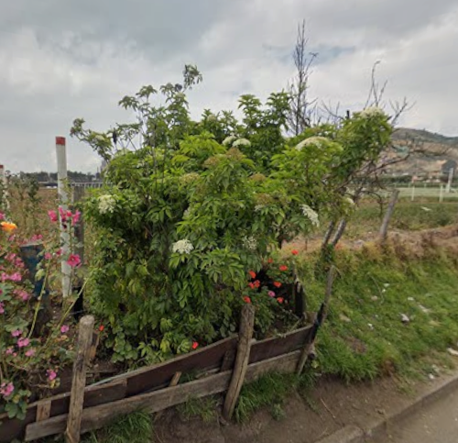 | 10/09/2025 | 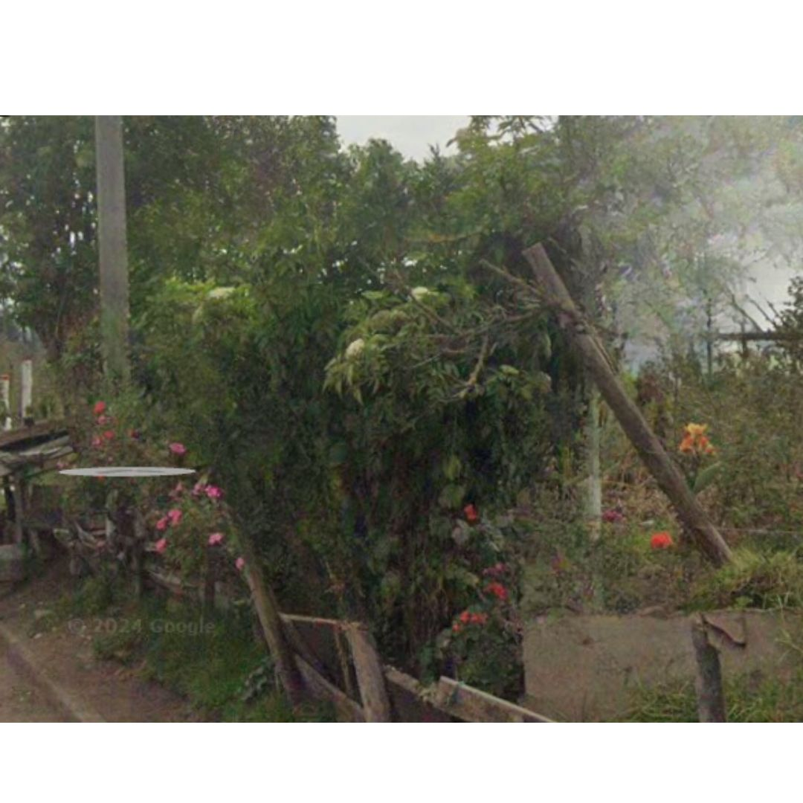 | 10/09/2025 | 1. Inclinación severa hacia estructuras ( ) 2. Problemas de seguridad en la zona ( ) 3. Minimizar riesgo de volcamiento ( ) 4. Mantenimiento de individuos jóvenes ( ) 5. Disminuir competencia con otros individuos arbóreos ( ) 6. Solicitud externa ( ) 7. Solicitud interna ( ) 8. Otros (X) | La comunidad realizo una poda severa afectando copa y fuste | Ninguna | M&R Logística Ambiental | Area Operativa Triple A | Martha Palmar | Pendiente

 |  |  | 2ª Intervención |  |  |  |  |  |  |  |  |  |  |  |  |  |  |  |  | 1. Luminarias ( ) 2. Alta tension ( ) 3. Media - baja tension ( ) 4. Otro ( ) 5. No aplica ( ) | 1. Corteza incluida ( ) 2. Grietas ( ) 3.Excesivos rebrotes ( ) 4.Pudriciones ( ) 5.Ramas rotas o muertas ( ) 6. Altura prominente ( ) 7. Follaje prominante ( ) |  | 1. Formacion: Reduccion de copa ( ) 2. Formacion: Realce ( ) 3. Formacion: Aclareo ( ) 4. Mejoramiento: Estructura ( ) 5. Mejoramiento: Sanitaria ( ) 6. Estabilidad ( ) 7. Radicular ( ) |  |  |  |  |  | 1. Inclinación severa hacia estructuras ( ) 2. Problemas de seguridad en la zona ( ) 3. Minimizar riesgo de volcamiento ( ) 4. Mantenimiento de individuos jóvenes ( ) 5. Disminuir competencia con otros individuos arbóreos ( ) 6. Solicitud externa ( ) 7. Solicitud interna ( ) 8. Otros

 |  |  | 3ª Intervención |  |  |  |  |  |  |  |  |  |  |  |  |  |  |  |  | 1. Luminarias ( ) 2. Alta tension ( ) 3. Media - baja tension ( ) 4. Otro ( ) 5. No aplica ( ) | 1. Corteza incluida ( ) 2. Grietas ( ) 3.Excesivos rebrotes ( ) 4.Pudriciones ( ) 5.Ramas rotas o muertas ( ) 6. Altura prominente ( ) 7. Follaje prominante ( ) |  | 1. Formacion: Reduccion de copa ( ) 2. Formacion: Realce ( ) 3. Formacion: Aclareo ( ) 4. Mejoramiento: Estructura ( ) 5. Mejoramiento: Sanitaria ( ) 6. Estabilidad ( ) 7. Radicular ( ) |  |  |  |  |  | 1. Inclinación severa hacia estructuras ( ) 2. Problemas de seguridad en la zona ( ) 3. Minimizar riesgo de volcamiento ( ) 4. Mantenimiento de individuos jóvenes ( ) 5. Disminuir competencia con otros individuos arbóreos ( ) 6. Solicitud externa ( ) 7. Solicitud interna ( ) 8. Otros

A0089
ENTIDAD EJECUTORA | NIT | INFORMACION DEL INDIVIDUO ARBOREO |  |  |  |  |  |  |  |  |  |  |  |  |  |  |  |  |  | CAUSA DE INTERVENCIÓN |  | FECHA ESTIMADA DE PRÓXIMA INTERVENCIÓN | TIPO DE PODA A EJECUTAR | INTENSIDAD DE LA PODA (%) | VISTA DEL ÁRBOL ANTES DE LA PODA (registro fotografico) | FECHA REGISTRO FOTOGRÁFICO | VISTA DEL ÁRBOL DESPUES DE LA PODA (registro fotografico) | FECHA REGISTRO FOTOGRÁFICO | CONCEPTO TÉCNICO
 |  | ID DE IDENTIFICACIÓN | CICLO DE PODA | FECHA | BARRIO / UBICACIÓN | DIRECCIÓN | COORDENADAS O GEOREFERENCIACION | FICHA TECNICA INTERVENCION (enlace) | NOMBRE | ESPECIE | ESTADO FISICO |  |  | ESTADO FITOSANITARIO |  |  | DIMENSIONES |  |  | INTERFERENCIA CON LINEAS ELECTRICAS | PRESENCIA DE |  |  |  |  |  |  |  | SE REALIZO PODA POR | DESCRIPCION OTRAS CAUSAS | OBSERVACIONES ADICIONALES | CONTRATISTA / OPERADOR | ELABORÓ | REVISIÓN DIRECTOR OPERATIVO | FIRMA
 |  |  |  |  |  |  |  |  |  |  | FUSTE | RAÍZ | COPA | FUSTE | RAÍZ | COPA | ALTURA TOTAL (m) | DAP (cm) | OBSERVACIONES DIMENSIONES

TRIPLE A DE CARTAGENITA E.S.P | 830079549 – 2 | A0089 | 1ª Intervención | 10-Sep-25 | El Jardin |  | https://www.google.com/maps?q=4.791698,-74.333784 | https://drive.google.com/open?id=1ZzNfrl9gU62tQN1JGAsbfD8l7b2gpcH7&usp=drive_copy | PINO ROMERO | Retrophyllum rospigliosii | En buen estado | No visible | En buen estado | En buen estado | No visible | En buen estado | 7 | 70 | Ninguna | 1. Luminarias ( ) 2. Alta tension ( ) 3. Media - baja tension ( ) 4. Otro ( ) 5. No aplica (X) | 1. Corteza incluida ( ) 2. Grietas ( ) 3.Excesivos rebrotes ( ) 4.Pudriciones ( ) 5.Ramas rotas o muertas (X) 6. Altura prominente ( ) 7. Follaje prominante ( ) | 2026-03-10 | 1. Formacion: Reduccion de copa (X) 2. Formacion: Realce ( ) 3. Formacion: Aclareo ( ) 4. Mejoramiento: Estructura ( ) 5. Mejoramiento: Sanitaria ( ) 6. Estabilidad ( ) 7. Radicular ( ) | < 20% | 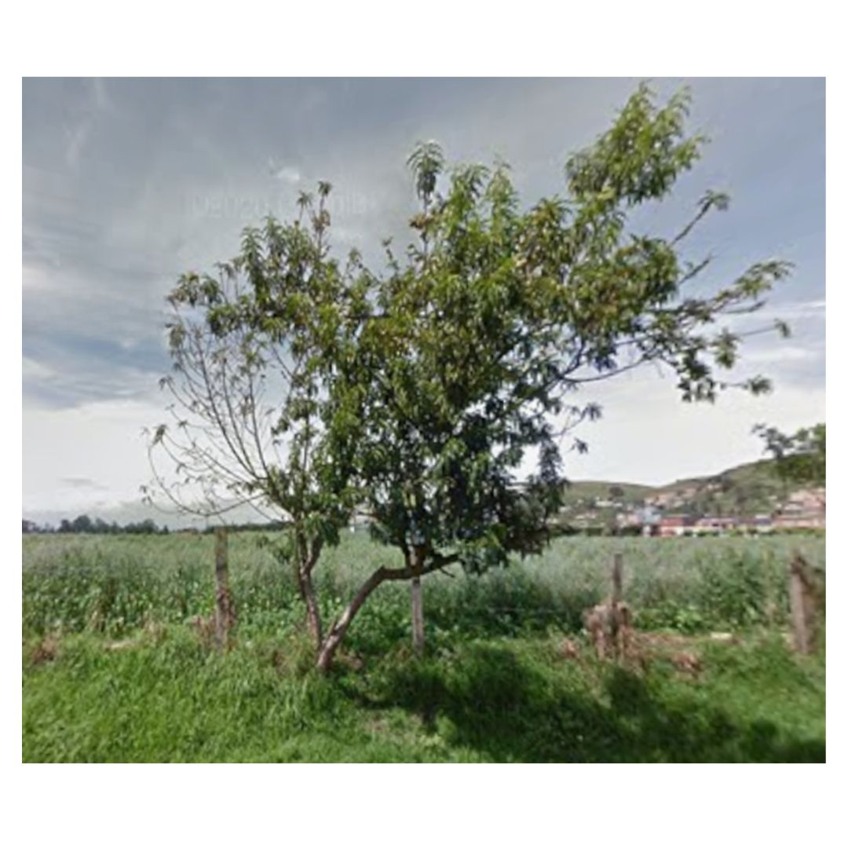 | 10/09/2025 | 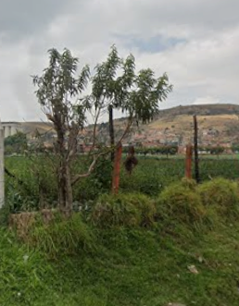 | 10/09/2025 | 1. Inclinación severa hacia estructuras ( ) 2. Problemas de seguridad en la zona ( ) 3. Minimizar riesgo de volcamiento ( ) 4. Mantenimiento de individuos jóvenes ( ) 5. Disminuir competencia con otros individuos arbóreos ( ) 6. Solicitud externa ( ) 7. Solicitud interna ( ) 8. Otros (X) | La comunidad realizo una poda severa afectando copa y fuste | Ninguna | M&R Logística Ambiental | Area Operativa Triple A | Martha Palmar | Pendiente

 |  |  | 2ª Intervención |  |  |  |  |  |  |  |  |  |  |  |  |  |  |  |  | 1. Luminarias ( ) 2. Alta tension ( ) 3. Media - baja tension ( ) 4. Otro ( ) 5. No aplica ( ) | 1. Corteza incluida ( ) 2. Grietas ( ) 3.Excesivos rebrotes ( ) 4.Pudriciones ( ) 5.Ramas rotas o muertas ( ) 6. Altura prominente ( ) 7. Follaje prominante ( ) |  | 1. Formacion: Reduccion de copa ( ) 2. Formacion: Realce ( ) 3. Formacion: Aclareo ( ) 4. Mejoramiento: Estructura ( ) 5. Mejoramiento: Sanitaria ( ) 6. Estabilidad ( ) 7. Radicular ( ) |  |  |  |  |  | 1. Inclinación severa hacia estructuras ( ) 2. Problemas de seguridad en la zona ( ) 3. Minimizar riesgo de volcamiento ( ) 4. Mantenimiento de individuos jóvenes ( ) 5. Disminuir competencia con otros individuos arbóreos ( ) 6. Solicitud externa ( ) 7. Solicitud interna ( ) 8. Otros

 |  |  | 3ª Intervención |  |  |  |  |  |  |  |  |  |  |  |  |  |  |  |  | 1. Luminarias ( ) 2. Alta tension ( ) 3. Media - baja tension ( ) 4. Otro ( ) 5. No aplica ( ) | 1. Corteza incluida ( ) 2. Grietas ( ) 3.Excesivos rebrotes ( ) 4.Pudriciones ( ) 5.Ramas rotas o muertas ( ) 6. Altura prominente ( ) 7. Follaje prominante ( ) |  | 1. Formacion: Reduccion de copa ( ) 2. Formacion: Realce ( ) 3. Formacion: Aclareo ( ) 4. Mejoramiento: Estructura ( ) 5. Mejoramiento: Sanitaria ( ) 6. Estabilidad ( ) 7. Radicular ( ) |  |  |  |  |  | 1. Inclinación severa hacia estructuras ( ) 2. Problemas de seguridad en la zona ( ) 3. Minimizar riesgo de volcamiento ( ) 4. Mantenimiento de individuos jóvenes ( ) 5. Disminuir competencia con otros individuos arbóreos ( ) 6. Solicitud externa ( ) 7. Solicitud interna ( ) 8. Otros

A0091
ENTIDAD EJECUTORA | NIT | INFORMACION DEL INDIVIDUO ARBOREO |  |  |  |  |  |  |  |  |  |  |  |  |  |  |  |  |  | CAUSA DE INTERVENCIÓN |  | FECHA ESTIMADA DE PRÓXIMA INTERVENCIÓN | TIPO DE PODA A EJECUTAR | INTENSIDAD DE LA PODA (%) | VISTA DEL ÁRBOL ANTES DE LA PODA (registro fotografico) | FECHA REGISTRO FOTOGRÁFICO | VISTA DEL ÁRBOL DESPUES DE LA PODA (registro fotografico) | FECHA REGISTRO FOTOGRÁFICO | CONCEPTO TÉCNICO
 |  | ID DE IDENTIFICACIÓN | CICLO DE PODA | FECHA | BARRIO / UBICACIÓN | DIRECCIÓN | COORDENADAS O GEOREFERENCIACION | FICHA TECNICA INTERVENCION (enlace) | NOMBRE | ESPECIE | ESTADO FISICO |  |  | ESTADO FITOSANITARIO |  |  | DIMENSIONES |  |  | INTERFERENCIA CON LINEAS ELECTRICAS | PRESENCIA DE |  |  |  |  |  |  |  | SE REALIZO PODA POR | DESCRIPCION OTRAS CAUSAS | OBSERVACIONES ADICIONALES | CONTRATISTA / OPERADOR | ELABORÓ | REVISIÓN DIRECTOR OPERATIVO | FIRMA
 |  |  |  |  |  |  |  |  |  |  | FUSTE | RAÍZ | COPA | FUSTE | RAÍZ | COPA | ALTURA TOTAL (m) | DAP (cm) | OBSERVACIONES DIMENSIONES

TRIPLE A DE CARTAGENITA E.S.P | 830079549 – 2 | A0091 | 1ª Intervención | 10-Sep-25 | El Jardin |  | https://www.google.com/maps?q=4.791697,-74.332821 | https://drive.google.com/open?id=1T3wH9A71DnqJAB4pEzGaLNfzee9gQhvJ&usp=drive_copy | SAUCO | Sambucus nigra | En buen estado | No visible | En buen estado | En buen estado | No visible | En buen estado | 7 | 70 | Ninguna | 1. Luminarias ( ) 2. Alta tension ( ) 3. Media - baja tension ( ) 4. Otro ( ) 5. No aplica (X) | 1. Corteza incluida ( ) 2. Grietas ( ) 3.Excesivos rebrotes ( ) 4.Pudriciones ( ) 5.Ramas rotas o muertas (X) 6. Altura prominente ( ) 7. Follaje prominante ( ) | 2026-03-10 | 1. Formacion: Reduccion de copa (X) 2. Formacion: Realce ( ) 3. Formacion: Aclareo ( ) 4. Mejoramiento: Estructura ( ) 5. Mejoramiento: Sanitaria ( ) 6. Estabilidad ( ) 7. Radicular ( ) | < 20% | 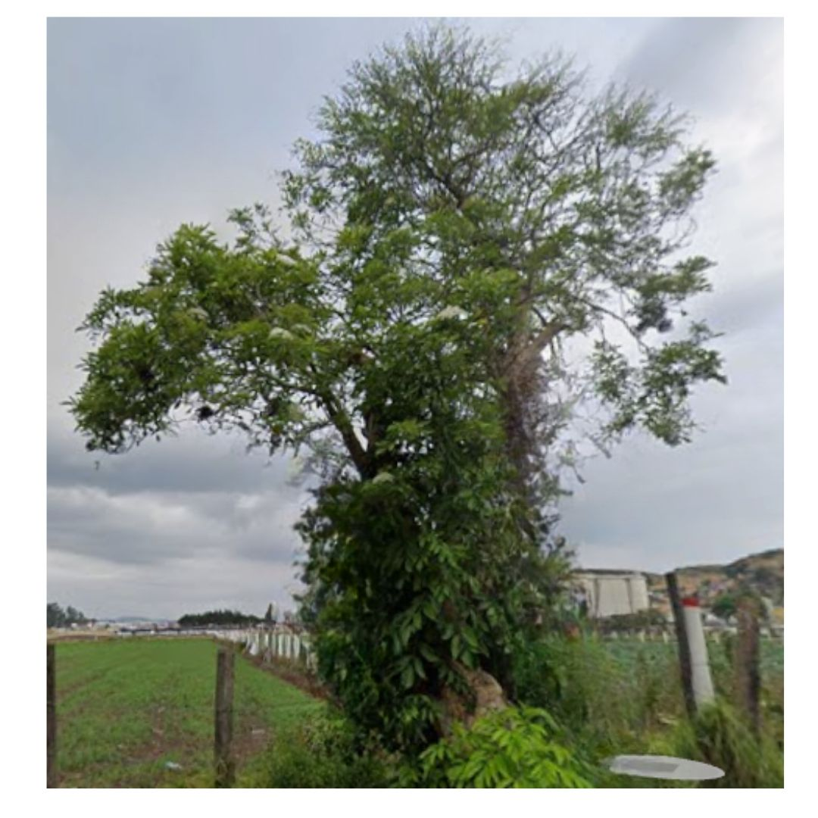 | 10/09/2025 | 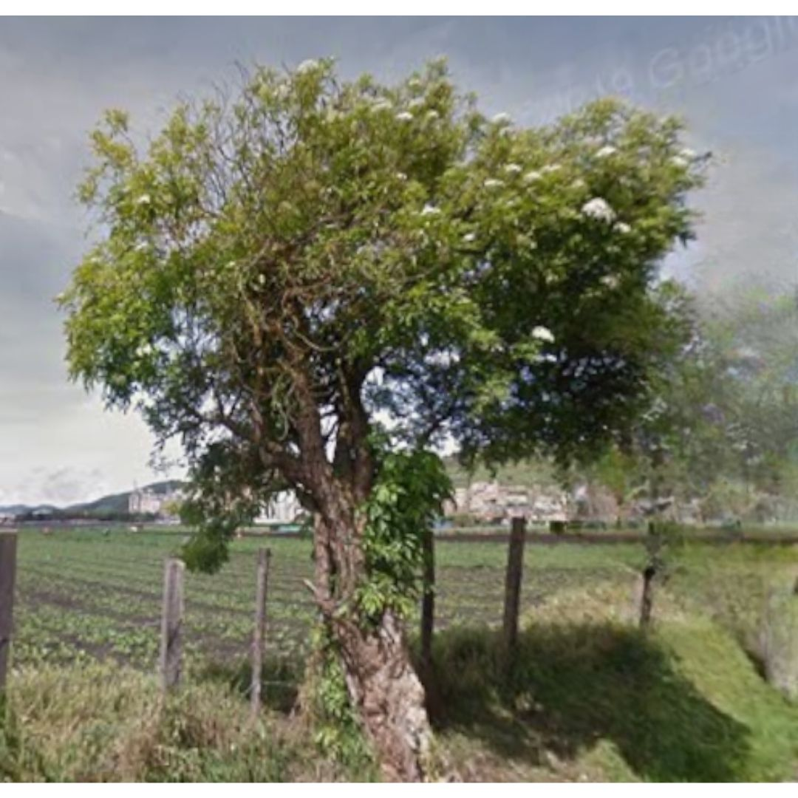 | 10/09/2025 | 1. Inclinación severa hacia estructuras ( ) 2. Problemas de seguridad en la zona ( ) 3. Minimizar riesgo de volcamiento ( ) 4. Mantenimiento de individuos jóvenes ( ) 5. Disminuir competencia con otros individuos arbóreos ( ) 6. Solicitud externa ( ) 7. Solicitud interna ( ) 8. Otros (X) | La comunidad realizo una poda severa afectando copa y fuste | Ninguna | M&R Logística Ambiental | Area Operativa Triple A | Martha Palmar | Pendiente

 |  |  | 2ª Intervención |  |  |  |  |  |  |  |  |  |  |  |  |  |  |  |  | 1. Luminarias ( ) 2. Alta tension ( ) 3. Media - baja tension ( ) 4. Otro ( ) 5. No aplica ( ) | 1. Corteza incluida ( ) 2. Grietas ( ) 3.Excesivos rebrotes ( ) 4.Pudriciones ( ) 5.Ramas rotas o muertas ( ) 6. Altura prominente ( ) 7. Follaje prominante ( ) |  | 1. Formacion: Reduccion de copa ( ) 2. Formacion: Realce ( ) 3. Formacion: Aclareo ( ) 4. Mejoramiento: Estructura ( ) 5. Mejoramiento: Sanitaria ( ) 6. Estabilidad ( ) 7. Radicular ( ) |  |  |  |  |  | 1. Inclinación severa hacia estructuras ( ) 2. Problemas de seguridad en la zona ( ) 3. Minimizar riesgo de volcamiento ( ) 4. Mantenimiento de individuos jóvenes ( ) 5. Disminuir competencia con otros individuos arbóreos ( ) 6. Solicitud externa ( ) 7. Solicitud interna ( ) 8. Otros

 |  |  | 3ª Intervención |  |  |  |  |  |  |  |  |  |  |  |  |  |  |  |  | 1. Luminarias ( ) 2. Alta tension ( ) 3. Media - baja tension ( ) 4. Otro ( ) 5. No aplica ( ) | 1. Corteza incluida ( ) 2. Grietas ( ) 3.Excesivos rebrotes ( ) 4.Pudriciones ( ) 5.Ramas rotas o muertas ( ) 6. Altura prominente ( ) 7. Follaje prominante ( ) |  | 1. Formacion: Reduccion de copa ( ) 2. Formacion: Realce ( ) 3. Formacion: Aclareo ( ) 4. Mejoramiento: Estructura ( ) 5. Mejoramiento: Sanitaria ( ) 6. Estabilidad ( ) 7. Radicular ( ) |  |  |  |  |  | 1. Inclinación severa hacia estructuras ( ) 2. Problemas de seguridad en la zona ( ) 3. Minimizar riesgo de volcamiento ( ) 4. Mantenimiento de individuos jóvenes ( ) 5. Disminuir competencia con otros individuos arbóreos ( ) 6. Solicitud externa ( ) 7. Solicitud interna ( ) 8. Otros

A0092
ENTIDAD EJECUTORA | NIT | INFORMACION DEL INDIVIDUO ARBOREO |  |  |  |  |  |  |  |  |  |  |  |  |  |  |  |  |  | CAUSA DE INTERVENCIÓN |  | FECHA ESTIMADA DE PRÓXIMA INTERVENCIÓN | TIPO DE PODA A EJECUTAR | INTENSIDAD DE LA PODA (%) | VISTA DEL ÁRBOL ANTES DE LA PODA (registro fotografico) | FECHA REGISTRO FOTOGRÁFICO | VISTA DEL ÁRBOL DESPUES DE LA PODA (registro fotografico) | FECHA REGISTRO FOTOGRÁFICO | CONCEPTO TÉCNICO
 |  | ID DE IDENTIFICACIÓN | CICLO DE PODA | FECHA | BARRIO / UBICACIÓN | DIRECCIÓN | COORDENADAS O GEOREFERENCIACION | FICHA TECNICA INTERVENCION (enlace) | NOMBRE | ESPECIE | ESTADO FISICO |  |  | ESTADO FITOSANITARIO |  |  | DIMENSIONES |  |  | INTERFERENCIA CON LINEAS ELECTRICAS | PRESENCIA DE |  |  |  |  |  |  |  | SE REALIZO PODA POR | DESCRIPCION OTRAS CAUSAS | OBSERVACIONES ADICIONALES | CONTRATISTA / OPERADOR | ELABORÓ | REVISIÓN DIRECTOR OPERATIVO | FIRMA
 |  |  |  |  |  |  |  |  |  |  | FUSTE | RAÍZ | COPA | FUSTE | RAÍZ | COPA | ALTURA TOTAL (m) | DAP (cm) | OBSERVACIONES DIMENSIONES

TRIPLE A DE CARTAGENITA E.S.P | 830079549 – 2 | A0092 | 1ª Intervención | 10-Sep-25 | El Jardin |  | https://www.google.com/maps?q=4.791683,-74.332806 | https://drive.google.com/open?id=1ptYapshNw0dYI2SunPf4g9HFCDxyqh7s&usp=drive_copy | SAUCO | Sambucus nigra | En buen estado | No visible | En buen estado | En buen estado | No visible | En buen estado | 7 | 70 | Ninguna | 1. Luminarias ( ) 2. Alta tension ( ) 3. Media - baja tension ( ) 4. Otro ( ) 5. No aplica (X) | 1. Corteza incluida ( ) 2. Grietas ( ) 3.Excesivos rebrotes ( ) 4.Pudriciones ( ) 5.Ramas rotas o muertas (X) 6. Altura prominente ( ) 7. Follaje prominante ( ) | 2026-03-10 | 1. Formacion: Reduccion de copa (X) 2. Formacion: Realce ( ) 3. Formacion: Aclareo ( ) 4. Mejoramiento: Estructura ( ) 5. Mejoramiento: Sanitaria ( ) 6. Estabilidad ( ) 7. Radicular ( ) | < 20% | 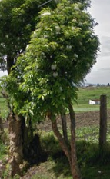 | 10/09/2025 | 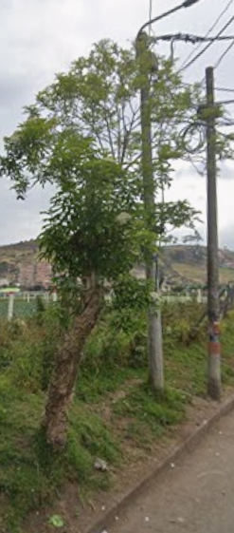 | 10/09/2025 | 1. Inclinación severa hacia estructuras ( ) 2. Problemas de seguridad en la zona ( ) 3. Minimizar riesgo de volcamiento ( ) 4. Mantenimiento de individuos jóvenes ( ) 5. Disminuir competencia con otros individuos arbóreos ( ) 6. Solicitud externa ( ) 7. Solicitud interna ( ) 8. Otros (X) | La comunidad realizo una poda severa afectando copa y fuste | Ninguna | M&R Logística Ambiental | Area Operativa Triple A | Martha Palmar | Pendiente

 |  |  | 2ª Intervención |  |  |  |  |  |  |  |  |  |  |  |  |  |  |  |  | 1. Luminarias ( ) 2. Alta tension ( ) 3. Media - baja tension ( ) 4. Otro ( ) 5. No aplica ( ) | 1. Corteza incluida ( ) 2. Grietas ( ) 3.Excesivos rebrotes ( ) 4.Pudriciones ( ) 5.Ramas rotas o muertas ( ) 6. Altura prominente ( ) 7. Follaje prominante ( ) |  | 1. Formacion: Reduccion de copa ( ) 2. Formacion: Realce ( ) 3. Formacion: Aclareo ( ) 4. Mejoramiento: Estructura ( ) 5. Mejoramiento: Sanitaria ( ) 6. Estabilidad ( ) 7. Radicular ( ) |  |  |  |  |  | 1. Inclinación severa hacia estructuras ( ) 2. Problemas de seguridad en la zona ( ) 3. Minimizar riesgo de volcamiento ( ) 4. Mantenimiento de individuos jóvenes ( ) 5. Disminuir competencia con otros individuos arbóreos ( ) 6. Solicitud externa ( ) 7. Solicitud interna ( ) 8. Otros

 |  |  | 3ª Intervención |  |  |  |  |  |  |  |  |  |  |  |  |  |  |  |  | 1. Luminarias ( ) 2. Alta tension ( ) 3. Media - baja tension ( ) 4. Otro ( ) 5. No aplica ( ) | 1. Corteza incluida ( ) 2. Grietas ( ) 3.Excesivos rebrotes ( ) 4.Pudriciones ( ) 5.Ramas rotas o muertas ( ) 6. Altura prominente ( ) 7. Follaje prominante ( ) |  | 1. Formacion: Reduccion de copa ( ) 2. Formacion: Realce ( ) 3. Formacion: Aclareo ( ) 4. Mejoramiento: Estructura ( ) 5. Mejoramiento: Sanitaria ( ) 6. Estabilidad ( ) 7. Radicular ( ) |  |  |  |  |  | 1. Inclinación severa hacia estructuras ( ) 2. Problemas de seguridad en la zona ( ) 3. Minimizar riesgo de volcamiento ( ) 4. Mantenimiento de individuos jóvenes ( ) 5. Disminuir competencia con otros individuos arbóreos ( ) 6. Solicitud externa ( ) 7. Solicitud interna ( ) 8. Otros

A0093
ENTIDAD EJECUTORA | NIT | INFORMACION DEL INDIVIDUO ARBOREO |  |  |  |  |  |  |  |  |  |  |  |  |  |  |  |  |  | CAUSA DE INTERVENCIÓN |  | FECHA ESTIMADA DE PRÓXIMA INTERVENCIÓN | TIPO DE PODA A EJECUTAR | INTENSIDAD DE LA PODA (%) | VISTA DEL ÁRBOL ANTES DE LA PODA (registro fotografico) | FECHA REGISTRO FOTOGRÁFICO | VISTA DEL ÁRBOL DESPUES DE LA PODA (registro fotografico) | FECHA REGISTRO FOTOGRÁFICO | CONCEPTO TÉCNICO
 |  | ID DE IDENTIFICACIÓN | CICLO DE PODA | FECHA | BARRIO / UBICACIÓN | DIRECCIÓN | COORDENADAS O GEOREFERENCIACION | FICHA TECNICA INTERVENCION (enlace) | NOMBRE | ESPECIE | ESTADO FISICO |  |  | ESTADO FITOSANITARIO |  |  | DIMENSIONES |  |  | INTERFERENCIA CON LINEAS ELECTRICAS | PRESENCIA DE |  |  |  |  |  |  |  | SE REALIZO PODA POR | DESCRIPCION OTRAS CAUSAS | OBSERVACIONES ADICIONALES | CONTRATISTA / OPERADOR | ELABORÓ | REVISIÓN DIRECTOR OPERATIVO | FIRMA
 |  |  |  |  |  |  |  |  |  |  | FUSTE | RAÍZ | COPA | FUSTE | RAÍZ | COPA | ALTURA TOTAL (m) | DAP (cm) | OBSERVACIONES DIMENSIONES

TRIPLE A DE CARTAGENITA E.S.P | 830079549 – 2 | A0093 | 1ª Intervención | 10-Sep-25 | El Jardin |  | https://www.google.com/maps?q=4.791653,-74.332491 | https://drive.google.com/open?id=1yliMZ4DjSfP39ihA6b5QteWKSJflzC64&usp=drive_copy | SAUCO | Sambucus nigra | En buen estado | No visible | En buen estado | En buen estado | No visible | En buen estado | 7 | 70 | Ninguna | 1. Luminarias ( ) 2. Alta tension ( ) 3. Media - baja tension ( ) 4. Otro ( ) 5. No aplica (X) | 1. Corteza incluida ( ) 2. Grietas ( ) 3.Excesivos rebrotes ( ) 4.Pudriciones ( ) 5.Ramas rotas o muertas (X) 6. Altura prominente ( ) 7. Follaje prominante ( ) | 2026-03-10 | 1. Formacion: Reduccion de copa (X) 2. Formacion: Realce ( ) 3. Formacion: Aclareo ( ) 4. Mejoramiento: Estructura ( ) 5. Mejoramiento: Sanitaria ( ) 6. Estabilidad ( ) 7. Radicular ( ) | < 20% | 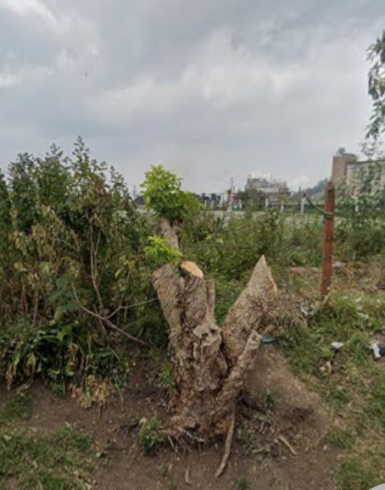 | 10/09/2025 |  | 10/09/2025 | 1. Inclinación severa hacia estructuras ( ) 2. Problemas de seguridad en la zona ( ) 3. Minimizar riesgo de volcamiento ( ) 4. Mantenimiento de individuos jóvenes ( ) 5. Disminuir competencia con otros individuos arbóreos ( ) 6. Solicitud externa ( ) 7. Solicitud interna ( ) 8. Otros (X) | La comunidad realizo una poda severa afectando copa y fuste | Ninguna | M&R Logística Ambiental | Area Operativa Triple A | Martha Palmar | Pendiente

 |  |  | 2ª Intervención |  |  |  |  |  |  |  |  |  |  |  |  |  |  |  |  | 1. Luminarias ( ) 2. Alta tension ( ) 3. Media - baja tension ( ) 4. Otro ( ) 5. No aplica ( ) | 1. Corteza incluida ( ) 2. Grietas ( ) 3.Excesivos rebrotes ( ) 4.Pudriciones ( ) 5.Ramas rotas o muertas ( ) 6. Altura prominente ( ) 7. Follaje prominante ( ) |  | 1. Formacion: Reduccion de copa ( ) 2. Formacion: Realce ( ) 3. Formacion: Aclareo ( ) 4. Mejoramiento: Estructura ( ) 5. Mejoramiento: Sanitaria ( ) 6. Estabilidad ( ) 7. Radicular ( ) |  |  |  |  |  | 1. Inclinación severa hacia estructuras ( ) 2. Problemas de seguridad en la zona ( ) 3. Minimizar riesgo de volcamiento ( ) 4. Mantenimiento de individuos jóvenes ( ) 5. Disminuir competencia con otros individuos arbóreos ( ) 6. Solicitud externa ( ) 7. Solicitud interna ( ) 8. Otros

 |  |  | 3ª Intervención |  |  |  |  |  |  |  |  |  |  |  |  |  |  |  |  | 1. Luminarias ( ) 2. Alta tension ( ) 3. Media - baja tension ( ) 4. Otro ( ) 5. No aplica ( ) | 1. Corteza incluida ( ) 2. Grietas ( ) 3.Excesivos rebrotes ( ) 4.Pudriciones ( ) 5.Ramas rotas o muertas ( ) 6. Altura prominente ( ) 7. Follaje prominante ( ) |  | 1. Formacion: Reduccion de copa ( ) 2. Formacion: Realce ( ) 3. Formacion: Aclareo ( ) 4. Mejoramiento: Estructura ( ) 5. Mejoramiento: Sanitaria ( ) 6. Estabilidad ( ) 7. Radicular ( ) |  |  |  |  |  | 1. Inclinación severa hacia estructuras ( ) 2. Problemas de seguridad en la zona ( ) 3. Minimizar riesgo de volcamiento ( ) 4. Mantenimiento de individuos jóvenes ( ) 5. Disminuir competencia con otros individuos arbóreos ( ) 6. Solicitud externa ( ) 7. Solicitud interna ( ) 8. Otros

A0094
ENTIDAD EJECUTORA | NIT | INFORMACION DEL INDIVIDUO ARBOREO |  |  |  |  |  |  |  |  |  |  |  |  |  |  |  |  |  | CAUSA DE INTERVENCIÓN |  | FECHA ESTIMADA DE PRÓXIMA INTERVENCIÓN | TIPO DE PODA A EJECUTAR | INTENSIDAD DE LA PODA (%) | VISTA DEL ÁRBOL ANTES DE LA PODA (registro fotografico) | FECHA REGISTRO FOTOGRÁFICO | VISTA DEL ÁRBOL DESPUES DE LA PODA (registro fotografico) | FECHA REGISTRO FOTOGRÁFICO | CONCEPTO TÉCNICO
 |  | ID DE IDENTIFICACIÓN | CICLO DE PODA | FECHA | BARRIO / UBICACIÓN | DIRECCIÓN | COORDENADAS O GEOREFERENCIACION | FICHA TECNICA INTERVENCION (enlace) | NOMBRE | ESPECIE | ESTADO FISICO |  |  | ESTADO FITOSANITARIO |  |  | DIMENSIONES |  |  | INTERFERENCIA CON LINEAS ELECTRICAS | PRESENCIA DE |  |  |  |  |  |  |  | SE REALIZO PODA POR | DESCRIPCION OTRAS CAUSAS | OBSERVACIONES ADICIONALES | CONTRATISTA / OPERADOR | ELABORÓ | REVISIÓN DIRECTOR OPERATIVO | FIRMA
 |  |  |  |  |  |  |  |  |  |  | FUSTE | RAÍZ | COPA | FUSTE | RAÍZ | COPA | ALTURA TOTAL (m) | DAP (cm) | OBSERVACIONES DIMENSIONES

TRIPLE A DE CARTAGENITA E.S.P | 830079549 – 2 | A0094 | 1ª Intervención | 10-Sep-25 | El Jardin |  | https://www.google.com/maps?q=4.791664,-74.332424 | https://drive.google.com/open?id=1an9U28tWsBjXZfCwtLs6yOpc1lVdvil8&usp=drive_copy | Holly Liso | Cotoneaster pannosus | En buen estado | No visible | En buen estado | En buen estado | No visible | En buen estado | 7 | 70 | Ninguna | 1. Luminarias ( ) 2. Alta tension ( ) 3. Media - baja tension ( ) 4. Otro ( ) 5. No aplica (X) | 1. Corteza incluida ( ) 2. Grietas ( ) 3.Excesivos rebrotes ( ) 4.Pudriciones ( ) 5.Ramas rotas o muertas (X) 6. Altura prominente ( ) 7. Follaje prominante ( ) | 2026-03-10 | 1. Formacion: Reduccion de copa (X) 2. Formacion: Realce ( ) 3. Formacion: Aclareo ( ) 4. Mejoramiento: Estructura ( ) 5. Mejoramiento: Sanitaria ( ) 6. Estabilidad ( ) 7. Radicular ( ) | < 20% | 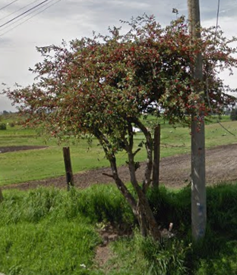 | 10/09/2025 | 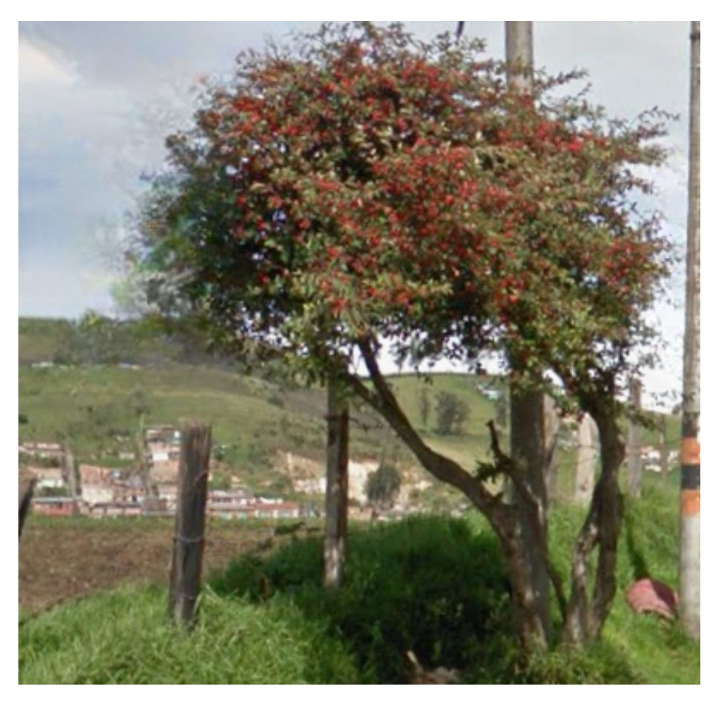 | 10/09/2025 | 1. Inclinación severa hacia estructuras ( ) 2. Problemas de seguridad en la zona ( ) 3. Minimizar riesgo de volcamiento ( ) 4. Mantenimiento de individuos jóvenes ( ) 5. Disminuir competencia con otros individuos arbóreos ( ) 6. Solicitud externa ( ) 7. Solicitud interna ( ) 8. Otros (X) | La comunidad realizo una poda severa afectando copa y fuste | Ninguna | M&R Logística Ambiental | Area Operativa Triple A | Martha Palmar | Pendiente

 |  |  | 2ª Intervención |  |  |  |  |  |  |  |  |  |  |  |  |  |  |  |  | 1. Luminarias ( ) 2. Alta tension ( ) 3. Media - baja tension ( ) 4. Otro ( ) 5. No aplica ( ) | 1. Corteza incluida ( ) 2. Grietas ( ) 3.Excesivos rebrotes ( ) 4.Pudriciones ( ) 5.Ramas rotas o muertas ( ) 6. Altura prominente ( ) 7. Follaje prominante ( ) |  | 1. Formacion: Reduccion de copa ( ) 2. Formacion: Realce ( ) 3. Formacion: Aclareo ( ) 4. Mejoramiento: Estructura ( ) 5. Mejoramiento: Sanitaria ( ) 6. Estabilidad ( ) 7. Radicular ( ) |  |  |  |  |  | 1. Inclinación severa hacia estructuras ( ) 2. Problemas de seguridad en la zona ( ) 3. Minimizar riesgo de volcamiento ( ) 4. Mantenimiento de individuos jóvenes ( ) 5. Disminuir competencia con otros individuos arbóreos ( ) 6. Solicitud externa ( ) 7. Solicitud interna ( ) 8. Otros

 |  |  | 3ª Intervención |  |  |  |  |  |  |  |  |  |  |  |  |  |  |  |  | 1. Luminarias ( ) 2. Alta tension ( ) 3. Media - baja tension ( ) 4. Otro ( ) 5. No aplica ( ) | 1. Corteza incluida ( ) 2. Grietas ( ) 3.Excesivos rebrotes ( ) 4.Pudriciones ( ) 5.Ramas rotas o muertas ( ) 6. Altura prominente ( ) 7. Follaje prominante ( ) |  | 1. Formacion: Reduccion de copa ( ) 2. Formacion: Realce ( ) 3. Formacion: Aclareo ( ) 4. Mejoramiento: Estructura ( ) 5. Mejoramiento: Sanitaria ( ) 6. Estabilidad ( ) 7. Radicular ( ) |  |  |  |  |  | 1. Inclinación severa hacia estructuras ( ) 2. Problemas de seguridad en la zona ( ) 3. Minimizar riesgo de volcamiento ( ) 4. Mantenimiento de individuos jóvenes ( ) 5. Disminuir competencia con otros individuos arbóreos ( ) 6. Solicitud externa ( ) 7. Solicitud interna ( ) 8. Otros

A0095
ENTIDAD EJECUTORA | NIT | INFORMACION DEL INDIVIDUO ARBOREO |  |  |  |  |  |  |  |  |  |  |  |  |  |  |  |  |  | CAUSA DE INTERVENCIÓN |  | FECHA ESTIMADA DE PRÓXIMA INTERVENCIÓN | TIPO DE PODA A EJECUTAR | INTENSIDAD DE LA PODA (%) | VISTA DEL ÁRBOL ANTES DE LA PODA (registro fotografico) | FECHA REGISTRO FOTOGRÁFICO | VISTA DEL ÁRBOL DESPUES DE LA PODA (registro fotografico) | FECHA REGISTRO FOTOGRÁFICO | CONCEPTO TÉCNICO
 |  | ID DE IDENTIFICACIÓN | CICLO DE PODA | FECHA | BARRIO / UBICACIÓN | DIRECCIÓN | COORDENADAS O GEOREFERENCIACION | FICHA TECNICA INTERVENCION (enlace) | NOMBRE | ESPECIE | ESTADO FISICO |  |  | ESTADO FITOSANITARIO |  |  | DIMENSIONES |  |  | INTERFERENCIA CON LINEAS ELECTRICAS | PRESENCIA DE |  |  |  |  |  |  |  | SE REALIZO PODA POR | DESCRIPCION OTRAS CAUSAS | OBSERVACIONES ADICIONALES | CONTRATISTA / OPERADOR | ELABORÓ | REVISIÓN DIRECTOR OPERATIVO | FIRMA
 |  |  |  |  |  |  |  |  |  |  | FUSTE | RAÍZ | COPA | FUSTE | RAÍZ | COPA | ALTURA TOTAL (m) | DAP (cm) | OBSERVACIONES DIMENSIONES

TRIPLE A DE CARTAGENITA E.S.P | 830079549 – 2 | A0095 | 1ª Intervención | 10-Sep-25 | El Jardin |  | https://www.google.com/maps?q=4.791678,-74.332195 | https://drive.google.com/open?id=1tgHrzwPrWVhg0iFgw5cPmfAhZ3AnC1dI&usp=drive_copy | SAUCO | Sambucus nigra | En buen estado | No visible | En buen estado | En buen estado | No visible | En buen estado | 7 | 70 | Ninguna | 1. Luminarias ( ) 2. Alta tension ( ) 3. Media - baja tension ( ) 4. Otro ( ) 5. No aplica (X) | 1. Corteza incluida ( ) 2. Grietas ( ) 3.Excesivos rebrotes ( ) 4.Pudriciones ( ) 5.Ramas rotas o muertas (X) 6. Altura prominente ( ) 7. Follaje prominante ( ) | 2026-03-10 | 1. Formacion: Reduccion de copa (X) 2. Formacion: Realce ( ) 3. Formacion: Aclareo ( ) 4. Mejoramiento: Estructura ( ) 5. Mejoramiento: Sanitaria ( ) 6. Estabilidad ( ) 7. Radicular ( ) | < 20% | 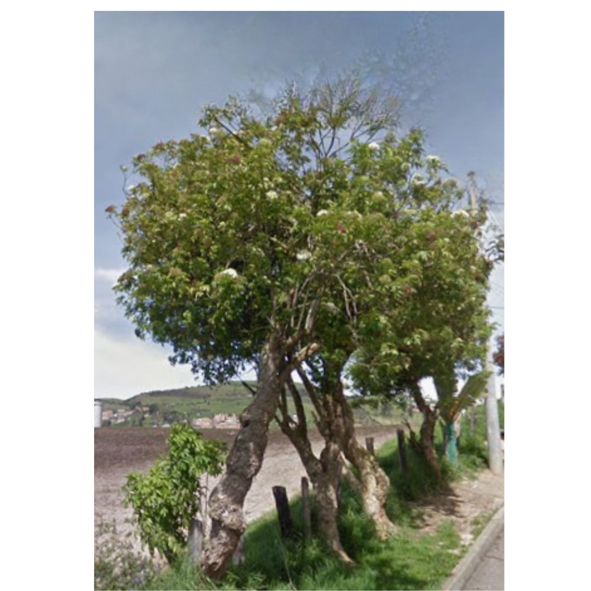 | 10/09/2025 | 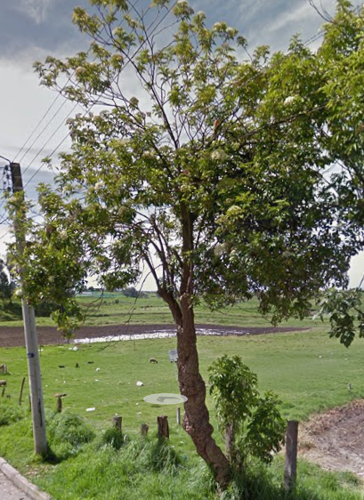 | 10/09/2025 | 1. Inclinación severa hacia estructuras ( ) 2. Problemas de seguridad en la zona ( ) 3. Minimizar riesgo de volcamiento ( ) 4. Mantenimiento de individuos jóvenes ( ) 5. Disminuir competencia con otros individuos arbóreos ( ) 6. Solicitud externa ( ) 7. Solicitud interna ( ) 8. Otros (X) | La comunidad realizo una poda severa afectando copa y fuste | Ninguna | M&R Logística Ambiental | Area Operativa Triple A | Martha Palmar | Pendiente

 |  |  | 2ª Intervención |  |  |  |  |  |  |  |  |  |  |  |  |  |  |  |  | 1. Luminarias ( ) 2. Alta tension ( ) 3. Media - baja tension ( ) 4. Otro ( ) 5. No aplica ( ) | 1. Corteza incluida ( ) 2. Grietas ( ) 3.Excesivos rebrotes ( ) 4.Pudriciones ( ) 5.Ramas rotas o muertas ( ) 6. Altura prominente ( ) 7. Follaje prominante ( ) |  | 1. Formacion: Reduccion de copa ( ) 2. Formacion: Realce ( ) 3. Formacion: Aclareo ( ) 4. Mejoramiento: Estructura ( ) 5. Mejoramiento: Sanitaria ( ) 6. Estabilidad ( ) 7. Radicular ( ) |  |  |  |  |  | 1. Inclinación severa hacia estructuras ( ) 2. Problemas de seguridad en la zona ( ) 3. Minimizar riesgo de volcamiento ( ) 4. Mantenimiento de individuos jóvenes ( ) 5. Disminuir competencia con otros individuos arbóreos ( ) 6. Solicitud externa ( ) 7. Solicitud interna ( ) 8. Otros

 |  |  | 3ª Intervención |  |  |  |  |  |  |  |  |  |  |  |  |  |  |  |  | 1. Luminarias ( ) 2. Alta tension ( ) 3. Media - baja tension ( ) 4. Otro ( ) 5. No aplica ( ) | 1. Corteza incluida ( ) 2. Grietas ( ) 3.Excesivos rebrotes ( ) 4.Pudriciones ( ) 5.Ramas rotas o muertas ( ) 6. Altura prominente ( ) 7. Follaje prominante ( ) |  | 1. Formacion: Reduccion de copa ( ) 2. Formacion: Realce ( ) 3. Formacion: Aclareo ( ) 4. Mejoramiento: Estructura ( ) 5. Mejoramiento: Sanitaria ( ) 6. Estabilidad ( ) 7. Radicular ( ) |  |  |  |  |  | 1. Inclinación severa hacia estructuras ( ) 2. Problemas de seguridad en la zona ( ) 3. Minimizar riesgo de volcamiento ( ) 4. Mantenimiento de individuos jóvenes ( ) 5. Disminuir competencia con otros individuos arbóreos ( ) 6. Solicitud externa ( ) 7. Solicitud interna ( ) 8. Otros

A0096
ENTIDAD EJECUTORA | NIT | INFORMACION DEL INDIVIDUO ARBOREO |  |  |  |  |  |  |  |  |  |  |  |  |  |  |  |  |  | CAUSA DE INTERVENCIÓN |  | FECHA ESTIMADA DE PRÓXIMA INTERVENCIÓN | TIPO DE PODA A EJECUTAR | INTENSIDAD DE LA PODA (%) | VISTA DEL ÁRBOL ANTES DE LA PODA (registro fotografico) | FECHA REGISTRO FOTOGRÁFICO | VISTA DEL ÁRBOL DESPUES DE LA PODA (registro fotografico) | FECHA REGISTRO FOTOGRÁFICO | CONCEPTO TÉCNICO
 |  | ID DE IDENTIFICACIÓN | CICLO DE PODA | FECHA | BARRIO / UBICACIÓN | DIRECCIÓN | COORDENADAS O GEOREFERENCIACION | FICHA TECNICA INTERVENCION (enlace) | NOMBRE | ESPECIE | ESTADO FISICO |  |  | ESTADO FITOSANITARIO |  |  | DIMENSIONES |  |  | INTERFERENCIA CON LINEAS ELECTRICAS | PRESENCIA DE |  |  |  |  |  |  |  | SE REALIZO PODA POR | DESCRIPCION OTRAS CAUSAS | OBSERVACIONES ADICIONALES | CONTRATISTA / OPERADOR | ELABORÓ | REVISIÓN DIRECTOR OPERATIVO | FIRMA
 |  |  |  |  |  |  |  |  |  |  | FUSTE | RAÍZ | COPA | FUSTE | RAÍZ | COPA | ALTURA TOTAL (m) | DAP (cm) | OBSERVACIONES DIMENSIONES
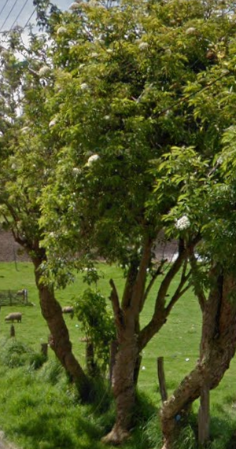
TRIPLE A DE CARTAGENITA E.S.P | 830079549 – 2 | A0096 | 1ª Intervención | 10-Sep-25 | El Jardin |  | 0° S 0° W | A0096.pdf | SAUCO | Sambucus nigra | En buen estado | No visible | En buen estado | En buen estado | No visible | En buen estado | 7 | 70 | Ninguna | 1. Luminarias ( ) 2. Alta tension ( ) 3. Media - baja tension ( ) 4. Otro ( ) 5. No aplica (X) | 1. Corteza incluida ( ) 2. Grietas ( ) 3.Excesivos rebrotes ( ) 4.Pudriciones ( ) 5.Ramas rotas o muertas (X) 6. Altura prominente ( ) 7. Follaje prominante ( ) | 2026-03-10 | 1. Formacion: Reduccion de copa (X) 2. Formacion: Realce ( ) 3. Formacion: Aclareo ( ) 4. Mejoramiento: Estructura ( ) 5. Mejoramiento: Sanitaria ( ) 6. Estabilidad ( ) 7. Radicular ( ) | < 20% |  | 10/09/2025 | 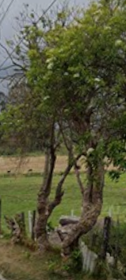 | 10/09/2025 | 1. Inclinación severa hacia estructuras ( ) 2. Problemas de seguridad en la zona ( ) 3. Minimizar riesgo de volcamiento ( ) 4. Mantenimiento de individuos jóvenes ( ) 5. Disminuir competencia con otros individuos arbóreos ( ) 6. Solicitud externa ( ) 7. Solicitud interna ( ) 8. Otros (X) | La comunidad realizo una poda severa afectando copa y fuste | Ninguna | M&R Logística Ambiental | Area Operativa Triple A | Martha Palmar | Pendiente

 |  |  | 2ª Intervención |  |  |  |  |  |  |  |  |  |  |  |  |  |  |  |  | 1. Luminarias ( ) 2. Alta tension ( ) 3. Media - baja tension ( ) 4. Otro ( ) 5. No aplica ( ) | 1. Corteza incluida ( ) 2. Grietas ( ) 3.Excesivos rebrotes ( ) 4.Pudriciones ( ) 5.Ramas rotas o muertas ( ) 6. Altura prominente ( ) 7. Follaje prominante ( ) |  | 1. Formacion: Reduccion de copa ( ) 2. Formacion: Realce ( ) 3. Formacion: Aclareo ( ) 4. Mejoramiento: Estructura ( ) 5. Mejoramiento: Sanitaria ( ) 6. Estabilidad ( ) 7. Radicular ( ) |  |  |  |  |  | 1. Inclinación severa hacia estructuras ( ) 2. Problemas de seguridad en la zona ( ) 3. Minimizar riesgo de volcamiento ( ) 4. Mantenimiento de individuos jóvenes ( ) 5. Disminuir competencia con otros individuos arbóreos ( ) 6. Solicitud externa ( ) 7. Solicitud interna ( ) 8. Otros

 |  |  | 3ª Intervención |  |  |  |  |  |  |  |  |  |  |  |  |  |  |  |  | 1. Luminarias ( ) 2. Alta tension ( ) 3. Media - baja tension ( ) 4. Otro ( ) 5. No aplica ( ) | 1. Corteza incluida ( ) 2. Grietas ( ) 3.Excesivos rebrotes ( ) 4.Pudriciones ( ) 5.Ramas rotas o muertas ( ) 6. Altura prominente ( ) 7. Follaje prominante ( ) |  | 1. Formacion: Reduccion de copa ( ) 2. Formacion: Realce ( ) 3. Formacion: Aclareo ( ) 4. Mejoramiento: Estructura ( ) 5. Mejoramiento: Sanitaria ( ) 6. Estabilidad ( ) 7. Radicular ( ) |  |  |  |  |  | 1. Inclinación severa hacia estructuras ( ) 2. Problemas de seguridad en la zona ( ) 3. Minimizar riesgo de volcamiento ( ) 4. Mantenimiento de individuos jóvenes ( ) 5. Disminuir competencia con otros individuos arbóreos ( ) 6. Solicitud externa ( ) 7. Solicitud interna ( ) 8. Otros

A0097
ENTIDAD EJECUTORA | NIT | INFORMACION DEL INDIVIDUO ARBOREO |  |  |  |  |  |  |  |  |  |  |  |  |  |  |  |  |  | CAUSA DE INTERVENCIÓN |  | FECHA ESTIMADA DE PRÓXIMA INTERVENCIÓN | TIPO DE PODA A EJECUTAR | INTENSIDAD DE LA PODA (%) | VISTA DEL ÁRBOL ANTES DE LA PODA (registro fotografico) | FECHA REGISTRO FOTOGRÁFICO | VISTA DEL ÁRBOL DESPUES DE LA PODA (registro fotografico) | FECHA REGISTRO FOTOGRÁFICO | CONCEPTO TÉCNICO
 |  | ID DE IDENTIFICACIÓN | CICLO DE PODA | FECHA | BARRIO / UBICACIÓN | DIRECCIÓN | COORDENADAS O GEOREFERENCIACION | FICHA TECNICA INTERVENCION (enlace) | NOMBRE | ESPECIE | ESTADO FISICO |  |  | ESTADO FITOSANITARIO |  |  | DIMENSIONES |  |  | INTERFERENCIA CON LINEAS ELECTRICAS | PRESENCIA DE |  |  |  |  |  |  |  | SE REALIZO PODA POR | DESCRIPCION OTRAS CAUSAS | OBSERVACIONES ADICIONALES | CONTRATISTA / OPERADOR | ELABORÓ | REVISIÓN DIRECTOR OPERATIVO | FIRMA
 |  |  |  |  |  |  |  |  |  |  | FUSTE | RAÍZ | COPA | FUSTE | RAÍZ | COPA | ALTURA TOTAL (m) | DAP (cm) | OBSERVACIONES DIMENSIONES

TRIPLE A DE CARTAGENITA E.S.P | 830079549 – 2 | A0097 | 1ª Intervención | 10-Sep-25 | El Jardin |  | 0° S 0° W | A0097.pdf | SAUCO | Sambucus nigra | En buen estado | No visible | En buen estado | En buen estado | No visible | En buen estado | 7 | 70 | Ninguna | 1. Luminarias ( ) 2. Alta tension ( ) 3. Media - baja tension ( ) 4. Otro ( ) 5. No aplica (X) | 1. Corteza incluida ( ) 2. Grietas ( ) 3.Excesivos rebrotes ( ) 4.Pudriciones ( ) 5.Ramas rotas o muertas (X) 6. Altura prominente ( ) 7. Follaje prominante ( ) | 2026-03-10 | 1. Formacion: Reduccion de copa (X) 2. Formacion: Realce ( ) 3. Formacion: Aclareo ( ) 4. Mejoramiento: Estructura ( ) 5. Mejoramiento: Sanitaria ( ) 6. Estabilidad ( ) 7. Radicular ( ) | < 20% | 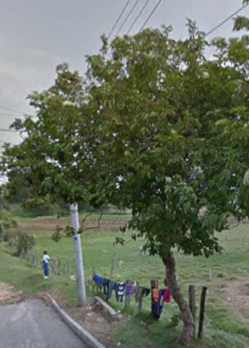 | 10/09/2025 | 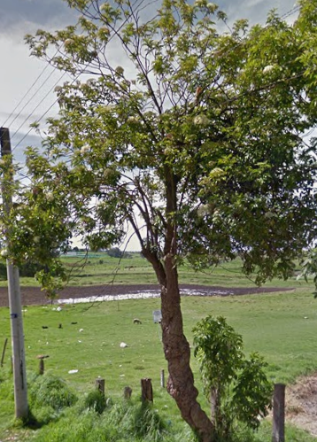 | 10/09/2025 | 1. Inclinación severa hacia estructuras ( ) 2. Problemas de seguridad en la zona ( ) 3. Minimizar riesgo de volcamiento ( ) 4. Mantenimiento de individuos jóvenes ( ) 5. Disminuir competencia con otros individuos arbóreos ( ) 6. Solicitud externa ( ) 7. Solicitud interna ( ) 8. Otros (X) | La comunidad realizo una poda severa afectando copa y fuste | Ninguna | M&R Logística Ambiental | Area Operativa Triple A | Martha Palmar | Pendiente

 |  |  | 2ª Intervención |  |  |  |  |  |  |  |  |  |  |  |  |  |  |  |  | 1. Luminarias ( ) 2. Alta tension ( ) 3. Media - baja tension ( ) 4. Otro ( ) 5. No aplica ( ) | 1. Corteza incluida ( ) 2. Grietas ( ) 3.Excesivos rebrotes ( ) 4.Pudriciones ( ) 5.Ramas rotas o muertas ( ) 6. Altura prominente ( ) 7. Follaje prominante ( ) |  | 1. Formacion: Reduccion de copa ( ) 2. Formacion: Realce ( ) 3. Formacion: Aclareo ( ) 4. Mejoramiento: Estructura ( ) 5. Mejoramiento: Sanitaria ( ) 6. Estabilidad ( ) 7. Radicular ( ) |  |  |  |  |  | 1. Inclinación severa hacia estructuras ( ) 2. Problemas de seguridad en la zona ( ) 3. Minimizar riesgo de volcamiento ( ) 4. Mantenimiento de individuos jóvenes ( ) 5. Disminuir competencia con otros individuos arbóreos ( ) 6. Solicitud externa ( ) 7. Solicitud interna ( ) 8. Otros

 |  |  | 3ª Intervención |  |  |  |  |  |  |  |  |  |  |  |  |  |  |  |  | 1. Luminarias ( ) 2. Alta tension ( ) 3. Media - baja tension ( ) 4. Otro ( ) 5. No aplica ( ) | 1. Corteza incluida ( ) 2. Grietas ( ) 3.Excesivos rebrotes ( ) 4.Pudriciones ( ) 5.Ramas rotas o muertas ( ) 6. Altura prominente ( ) 7. Follaje prominante ( ) |  | 1. Formacion: Reduccion de copa ( ) 2. Formacion: Realce ( ) 3. Formacion: Aclareo ( ) 4. Mejoramiento: Estructura ( ) 5. Mejoramiento: Sanitaria ( ) 6. Estabilidad ( ) 7. Radicular ( ) |  |  |  |  |  | 1. Inclinación severa hacia estructuras ( ) 2. Problemas de seguridad en la zona ( ) 3. Minimizar riesgo de volcamiento ( ) 4. Mantenimiento de individuos jóvenes ( ) 5. Disminuir competencia con otros individuos arbóreos ( ) 6. Solicitud externa ( ) 7. Solicitud interna ( ) 8. Otros

A0098
ENTIDAD EJECUTORA | NIT | INFORMACION DEL INDIVIDUO ARBOREO |  |  |  |  |  |  |  |  |  |  |  |  |  |  |  |  |  | CAUSA DE INTERVENCIÓN |  | FECHA ESTIMADA DE PRÓXIMA INTERVENCIÓN | TIPO DE PODA A EJECUTAR | INTENSIDAD DE LA PODA (%) | VISTA DEL ÁRBOL ANTES DE LA PODA (registro fotografico) | FECHA REGISTRO FOTOGRÁFICO | VISTA DEL ÁRBOL DESPUES DE LA PODA (registro fotografico) | FECHA REGISTRO FOTOGRÁFICO | CONCEPTO TÉCNICO
 |  | ID DE IDENTIFICACIÓN | CICLO DE PODA | FECHA | BARRIO / UBICACIÓN | DIRECCIÓN | COORDENADAS O GEOREFERENCIACION | FICHA TECNICA INTERVENCION (enlace) | NOMBRE | ESPECIE | ESTADO FISICO |  |  | ESTADO FITOSANITARIO |  |  | DIMENSIONES |  |  | INTERFERENCIA CON LINEAS ELECTRICAS | PRESENCIA DE |  |  |  |  |  |  |  | SE REALIZO PODA POR | DESCRIPCION OTRAS CAUSAS | OBSERVACIONES ADICIONALES | CONTRATISTA / OPERADOR | ELABORÓ | REVISIÓN DIRECTOR OPERATIVO | FIRMA
 |  |  |  |  |  |  |  |  |  |  | FUSTE | RAÍZ | COPA | FUSTE | RAÍZ | COPA | ALTURA TOTAL (m) | DAP (cm) | OBSERVACIONES DIMENSIONES

TRIPLE A DE CARTAGENITA E.S.P | 830079549 – 2 | A0098 | 1ª Intervención | 10-Sep-25 | El Jardin |  | 0° S 0° W | A0098.pdf | SAUCO | Sambucus nigra | En buen estado | No visible | En buen estado | En buen estado | No visible | En buen estado | 7 | 70 | Ninguna | 1. Luminarias ( ) 2. Alta tension ( ) 3. Media - baja tension ( ) 4. Otro ( ) 5. No aplica (X) | 1. Corteza incluida ( ) 2. Grietas ( ) 3.Excesivos rebrotes ( ) 4.Pudriciones ( ) 5.Ramas rotas o muertas (X) 6. Altura prominente ( ) 7. Follaje prominante ( ) | 2026-03-10 | 1. Formacion: Reduccion de copa (X) 2. Formacion: Realce ( ) 3. Formacion: Aclareo ( ) 4. Mejoramiento: Estructura ( ) 5. Mejoramiento: Sanitaria ( ) 6. Estabilidad ( ) 7. Radicular ( ) | < 20% | 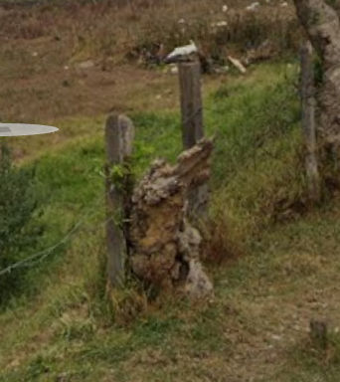 | 10/09/2025 |  | 10/09/2025 | 1. Inclinación severa hacia estructuras ( ) 2. Problemas de seguridad en la zona ( ) 3. Minimizar riesgo de volcamiento ( ) 4. Mantenimiento de individuos jóvenes ( ) 5. Disminuir competencia con otros individuos arbóreos ( ) 6. Solicitud externa ( ) 7. Solicitud interna ( ) 8. Otros (X) | La comunidad realizo una poda severa afectando copa y fuste | Ninguna | M&R Logística Ambiental | Area Operativa Triple A | Martha Palmar | Pendiente

 |  |  | 2ª Intervención |  |  |  |  |  |  |  |  |  |  |  |  |  |  |  |  | 1. Luminarias ( ) 2. Alta tension ( ) 3. Media - baja tension ( ) 4. Otro ( ) 5. No aplica ( ) | 1. Corteza incluida ( ) 2. Grietas ( ) 3.Excesivos rebrotes ( ) 4.Pudriciones ( ) 5.Ramas rotas o muertas ( ) 6. Altura prominente ( ) 7. Follaje prominante ( ) |  | 1. Formacion: Reduccion de copa ( ) 2. Formacion: Realce ( ) 3. Formacion: Aclareo ( ) 4. Mejoramiento: Estructura ( ) 5. Mejoramiento: Sanitaria ( ) 6. Estabilidad ( ) 7. Radicular ( ) |  |  |  |  |  | 1. Inclinación severa hacia estructuras ( ) 2. Problemas de seguridad en la zona ( ) 3. Minimizar riesgo de volcamiento ( ) 4. Mantenimiento de individuos jóvenes ( ) 5. Disminuir competencia con otros individuos arbóreos ( ) 6. Solicitud externa ( ) 7. Solicitud interna ( ) 8. Otros

 |  |  | 3ª Intervención |  |  |  |  |  |  |  |  |  |  |  |  |  |  |  |  | 1. Luminarias ( ) 2. Alta tension ( ) 3. Media - baja tension ( ) 4. Otro ( ) 5. No aplica ( ) | 1. Corteza incluida ( ) 2. Grietas ( ) 3.Excesivos rebrotes ( ) 4.Pudriciones ( ) 5.Ramas rotas o muertas ( ) 6. Altura prominente ( ) 7. Follaje prominante ( ) |  | 1. Formacion: Reduccion de copa ( ) 2. Formacion: Realce ( ) 3. Formacion: Aclareo ( ) 4. Mejoramiento: Estructura ( ) 5. Mejoramiento: Sanitaria ( ) 6. Estabilidad ( ) 7. Radicular ( ) |  |  |  |  |  | 1. Inclinación severa hacia estructuras ( ) 2. Problemas de seguridad en la zona ( ) 3. Minimizar riesgo de volcamiento ( ) 4. Mantenimiento de individuos jóvenes ( ) 5. Disminuir competencia con otros individuos arbóreos ( ) 6. Solicitud externa ( ) 7. Solicitud interna ( ) 8. Otros

A0099
ENTIDAD EJECUTORA | NIT | INFORMACION DEL INDIVIDUO ARBOREO |  |  |  |  |  |  |  |  |  |  |  |  |  |  |  |  |  | CAUSA DE INTERVENCIÓN |  | FECHA ESTIMADA DE PRÓXIMA INTERVENCIÓN | TIPO DE PODA A EJECUTAR | INTENSIDAD DE LA PODA (%) | VISTA DEL ÁRBOL ANTES DE LA PODA (registro fotografico) | FECHA REGISTRO FOTOGRÁFICO | VISTA DEL ÁRBOL DESPUES DE LA PODA (registro fotografico) | FECHA REGISTRO FOTOGRÁFICO | CONCEPTO TÉCNICO
 |  | ID DE IDENTIFICACIÓN | CICLO DE PODA | FECHA | BARRIO / UBICACIÓN | DIRECCIÓN | COORDENADAS O GEOREFERENCIACION | FICHA TECNICA INTERVENCION (enlace) | NOMBRE | ESPECIE | ESTADO FISICO |  |  | ESTADO FITOSANITARIO |  |  | DIMENSIONES |  |  | INTERFERENCIA CON LINEAS ELECTRICAS | PRESENCIA DE |  |  |  |  |  |  |  | SE REALIZO PODA POR | DESCRIPCION OTRAS CAUSAS | OBSERVACIONES ADICIONALES | CONTRATISTA / OPERADOR | ELABORÓ | REVISIÓN DIRECTOR OPERATIVO | FIRMA
 |  |  |  |  |  |  |  |  |  |  | FUSTE | RAÍZ | COPA | FUSTE | RAÍZ | COPA | ALTURA TOTAL (m) | DAP (cm) | OBSERVACIONES DIMENSIONES

TRIPLE A DE CARTAGENITA E.S.P | 830079549 – 2 | A0099 | 1ª Intervención | 10-Sep-25 | El Jardin |  |  | A0099.pdf | Holy Liso | Cotoneaster pannosus | En buen estado | No visible | En buen estado | En buen estado | No visible | En buen estado | 7 | 70 | Ninguna | 1. Luminarias ( ) 2. Alta tension ( ) 3. Media - baja tension ( ) 4. Otro ( ) 5. No aplica (X) | 1. Corteza incluida ( ) 2. Grietas ( ) 3.Excesivos rebrotes ( ) 4.Pudriciones ( ) 5.Ramas rotas o muertas (X) 6. Altura prominente ( ) 7. Follaje prominante ( ) | 2026-03-10 | 1. Formacion: Reduccion de copa (X) 2. Formacion: Realce ( ) 3. Formacion: Aclareo ( ) 4. Mejoramiento: Estructura ( ) 5. Mejoramiento: Sanitaria ( ) 6. Estabilidad ( ) 7. Radicular ( ) | < 20% | 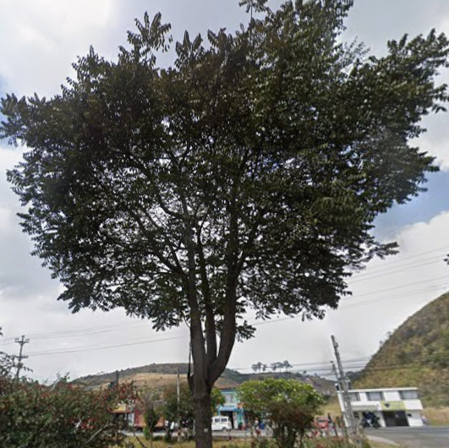 | 10/09/2025 | 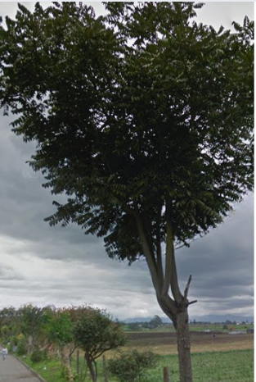 | 10/09/2025 | 1. Inclinación severa hacia estructuras ( ) 2. Problemas de seguridad en la zona ( ) 3. Minimizar riesgo de volcamiento ( ) 4. Mantenimiento de individuos jóvenes ( ) 5. Disminuir competencia con otros individuos arbóreos ( ) 6. Solicitud externa ( ) 7. Solicitud interna ( ) 8. Otros (X) | La comunidad realizo una poda severa afectando copa y fuste | Ninguna | M&R Logística Ambiental | Area Operativa Triple A | Martha Palmar | Pendiente

 |  |  | 2ª Intervención |  |  |  |  |  |  |  |  |  |  |  |  |  |  |  |  | 1. Luminarias ( ) 2. Alta tension ( ) 3. Media - baja tension ( ) 4. Otro ( ) 5. No aplica ( ) | 1. Corteza incluida ( ) 2. Grietas ( ) 3.Excesivos rebrotes ( ) 4.Pudriciones ( ) 5.Ramas rotas o muertas ( ) 6. Altura prominente ( ) 7. Follaje prominante ( ) |  | 1. Formacion: Reduccion de copa ( ) 2. Formacion: Realce ( ) 3. Formacion: Aclareo ( ) 4. Mejoramiento: Estructura ( ) 5. Mejoramiento: Sanitaria ( ) 6. Estabilidad ( ) 7. Radicular ( ) |  |  |  |  |  | 1. Inclinación severa hacia estructuras ( ) 2. Problemas de seguridad en la zona ( ) 3. Minimizar riesgo de volcamiento ( ) 4. Mantenimiento de individuos jóvenes ( ) 5. Disminuir competencia con otros individuos arbóreos ( ) 6. Solicitud externa ( ) 7. Solicitud interna ( ) 8. Otros

 |  |  | 3ª Intervención |  |  |  |  |  |  |  |  |  |  |  |  |  |  |  |  | 1. Luminarias ( ) 2. Alta tension ( ) 3. Media - baja tension ( ) 4. Otro ( ) 5. No aplica ( ) | 1. Corteza incluida ( ) 2. Grietas ( ) 3.Excesivos rebrotes ( ) 4.Pudriciones ( ) 5.Ramas rotas o muertas ( ) 6. Altura prominente ( ) 7. Follaje prominante ( ) |  | 1. Formacion: Reduccion de copa ( ) 2. Formacion: Realce ( ) 3. Formacion: Aclareo ( ) 4. Mejoramiento: Estructura ( ) 5. Mejoramiento: Sanitaria ( ) 6. Estabilidad ( ) 7. Radicular ( ) |  |  |  |  |  | 1. Inclinación severa hacia estructuras ( ) 2. Problemas de seguridad en la zona ( ) 3. Minimizar riesgo de volcamiento ( ) 4. Mantenimiento de individuos jóvenes ( ) 5. Disminuir competencia con otros individuos arbóreos ( ) 6. Solicitud externa ( ) 7. Solicitud interna ( ) 8. Otros

A0100
ENTIDAD EJECUTORA | NIT | INFORMACION DEL INDIVIDUO ARBOREO |  |  |  |  |  |  |  |  |  |  |  |  |  |  |  |  |  | CAUSA DE INTERVENCIÓN |  | FECHA ESTIMADA DE PRÓXIMA INTERVENCIÓN | TIPO DE PODA A EJECUTAR | INTENSIDAD DE LA PODA (%) | VISTA DEL ÁRBOL ANTES DE LA PODA (registro fotografico) | FECHA REGISTRO FOTOGRÁFICO | VISTA DEL ÁRBOL DESPUES DE LA PODA (registro fotografico) | FECHA REGISTRO FOTOGRÁFICO | CONCEPTO TÉCNICO
 |  | ID DE IDENTIFICACIÓN | CICLO DE PODA | FECHA | BARRIO / UBICACIÓN | DIRECCIÓN | COORDENADAS O GEOREFERENCIACION | FICHA TECNICA INTERVENCION (enlace) | NOMBRE | ESPECIE | ESTADO FISICO |  |  | ESTADO FITOSANITARIO |  |  | DIMENSIONES |  |  | INTERFERENCIA CON LINEAS ELECTRICAS | PRESENCIA DE |  |  |  |  |  |  |  | SE REALIZO PODA POR | DESCRIPCION OTRAS CAUSAS | OBSERVACIONES ADICIONALES | CONTRATISTA / OPERADOR | ELABORÓ | REVISIÓN DIRECTOR OPERATIVO | FIRMA
 |  |  |  |  |  |  |  |  |  |  | FUSTE | RAÍZ | COPA | FUSTE | RAÍZ | COPA | ALTURA TOTAL (m) | DAP (cm) | OBSERVACIONES DIMENSIONES

TRIPLE A DE CARTAGENITA E.S.P | 830079549 – 2 | A0100 | 1ª Intervención | 10-Sep-25 | El triangulo |  | 0° S 0° W | A0100.pdf | URAPAN | Fraxinus uhdei | En buen estado | No visible | En buen estado | En buen estado | No visible | En buen estado | 7 | 70 | Ninguna | 1. Luminarias ( ) 2. Alta tension ( ) 3. Media - baja tension ( ) 4. Otro ( ) 5. No aplica (X) | 1. Corteza incluida ( ) 2. Grietas ( ) 3.Excesivos rebrotes ( ) 4.Pudriciones ( ) 5.Ramas rotas o muertas (X) 6. Altura prominente ( ) 7. Follaje prominante ( ) | 2026-03-10 | 1. Formacion: Reduccion de copa (X) 2. Formacion: Realce ( ) 3. Formacion: Aclareo ( ) 4. Mejoramiento: Estructura ( ) 5. Mejoramiento: Sanitaria ( ) 6. Estabilidad ( ) 7. Radicular ( ) | < 20% | 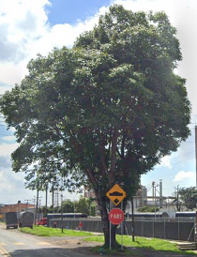 | 10/09/2025 | 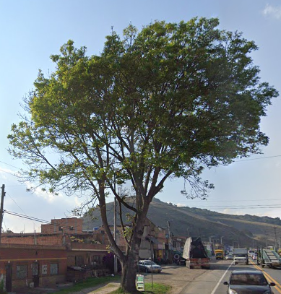 | 10/09/2025 | 1. Inclinación severa hacia estructuras ( ) 2. Problemas de seguridad en la zona ( ) 3. Minimizar riesgo de volcamiento ( ) 4. Mantenimiento de individuos jóvenes ( ) 5. Disminuir competencia con otros individuos arbóreos ( ) 6. Solicitud externa ( ) 7. Solicitud interna ( ) 8. Otros (X) | La comunidad realizo una poda severa afectando copa y fuste | Ninguna | M&R Logística Ambiental | Area Operativa Triple A | Martha Palmar | Pendiente

 |  |  | 2ª Intervención |  |  |  |  |  |  |  |  |  |  |  |  |  |  |  |  | 1. Luminarias ( ) 2. Alta tension ( ) 3. Media - baja tension ( ) 4. Otro ( ) 5. No aplica ( ) | 1. Corteza incluida ( ) 2. Grietas ( ) 3.Excesivos rebrotes ( ) 4.Pudriciones ( ) 5.Ramas rotas o muertas ( ) 6. Altura prominente ( ) 7. Follaje prominante ( ) |  | 1. Formacion: Reduccion de copa ( ) 2. Formacion: Realce ( ) 3. Formacion: Aclareo ( ) 4. Mejoramiento: Estructura ( ) 5. Mejoramiento: Sanitaria ( ) 6. Estabilidad ( ) 7. Radicular ( ) |  |  |  |  |  | 1. Inclinación severa hacia estructuras ( ) 2. Problemas de seguridad en la zona ( ) 3. Minimizar riesgo de volcamiento ( ) 4. Mantenimiento de individuos jóvenes ( ) 5. Disminuir competencia con otros individuos arbóreos ( ) 6. Solicitud externa ( ) 7. Solicitud interna ( ) 8. Otros

 |  |  | 3ª Intervención |  |  |  |  |  |  |  |  |  |  |  |  |  |  |  |  | 1. Luminarias ( ) 2. Alta tension ( ) 3. Media - baja tension ( ) 4. Otro ( ) 5. No aplica ( ) | 1. Corteza incluida ( ) 2. Grietas ( ) 3.Excesivos rebrotes ( ) 4.Pudriciones ( ) 5.Ramas rotas o muertas ( ) 6. Altura prominente ( ) 7. Follaje prominante ( ) |  | 1. Formacion: Reduccion de copa ( ) 2. Formacion: Realce ( ) 3. Formacion: Aclareo ( ) 4. Mejoramiento: Estructura ( ) 5. Mejoramiento: Sanitaria ( ) 6. Estabilidad ( ) 7. Radicular ( ) |  |  |  |  |  | 1. Inclinación severa hacia estructuras ( ) 2. Problemas de seguridad en la zona ( ) 3. Minimizar riesgo de volcamiento ( ) 4. Mantenimiento de individuos jóvenes ( ) 5. Disminuir competencia con otros individuos arbóreos ( ) 6. Solicitud externa ( ) 7. Solicitud interna ( ) 8. Otros

A0101
ENTIDAD EJECUTORA | NIT | INFORMACION DEL INDIVIDUO ARBOREO |  |  |  |  |  |  |  |  |  |  |  |  |  |  |  |  |  | CAUSA DE INTERVENCIÓN |  | FECHA ESTIMADA DE PRÓXIMA INTERVENCIÓN | TIPO DE PODA A EJECUTAR | INTENSIDAD DE LA PODA (%) | VISTA DEL ÁRBOL ANTES DE LA PODA (registro fotografico) | FECHA REGISTRO FOTOGRÁFICO | VISTA DEL ÁRBOL DESPUES DE LA PODA (registro fotografico) | FECHA REGISTRO FOTOGRÁFICO | CONCEPTO TÉCNICO
 |  | ID DE IDENTIFICACIÓN | CICLO DE PODA | FECHA | BARRIO / UBICACIÓN | DIRECCIÓN | COORDENADAS O GEOREFERENCIACION | FICHA TECNICA INTERVENCION (enlace) | NOMBRE | ESPECIE | ESTADO FISICO |  |  | ESTADO FITOSANITARIO |  |  | DIMENSIONES |  |  | INTERFERENCIA CON LINEAS ELECTRICAS | PRESENCIA DE |  |  |  |  |  |  |  | SE REALIZO PODA POR | DESCRIPCION OTRAS CAUSAS | OBSERVACIONES ADICIONALES | CONTRATISTA / OPERADOR | ELABORÓ | REVISIÓN DIRECTOR OPERATIVO | FIRMA
 |  |  |  |  |  |  |  |  |  |  | FUSTE | RAÍZ | COPA | FUSTE | RAÍZ | COPA | ALTURA TOTAL (m) | DAP (cm) | OBSERVACIONES DIMENSIONES

TRIPLE A DE CARTAGENITA E.S.P | 830079549 – 2 | A0101 | 1ª Intervención | 10-Sep-25 | Cartagenita |  | 0° S 0° W | A0101.pdf | SAUCO | Sambucus nigra | En buen estado | No visible | En buen estado | En buen estado | No visible | En buen estado | 7 | 70 | Ninguna | 1. Luminarias ( ) 2. Alta tension ( ) 3. Media - baja tension ( ) 4. Otro ( ) 5. No aplica (X) | 1. Corteza incluida ( ) 2. Grietas ( ) 3.Excesivos rebrotes ( ) 4.Pudriciones ( ) 5.Ramas rotas o muertas (X) 6. Altura prominente ( ) 7. Follaje prominante ( ) | 2026-03-10 | 1. Formacion: Reduccion de copa (X) 2. Formacion: Realce ( ) 3. Formacion: Aclareo ( ) 4. Mejoramiento: Estructura ( ) 5. Mejoramiento: Sanitaria ( ) 6. Estabilidad ( ) 7. Radicular ( ) | < 20% | 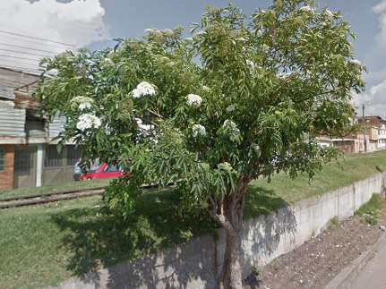 | 10/09/2025 | 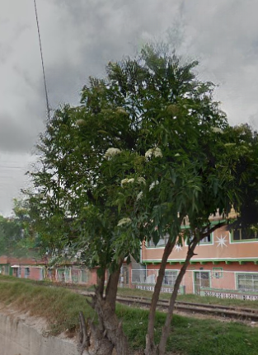 | 10/09/2025 | 1. Inclinación severa hacia estructuras ( ) 2. Problemas de seguridad en la zona ( ) 3. Minimizar riesgo de volcamiento ( ) 4. Mantenimiento de individuos jóvenes ( ) 5. Disminuir competencia con otros individuos arbóreos ( ) 6. Solicitud externa ( ) 7. Solicitud interna ( ) 8. Otros (X) | La comunidad realizo una poda severa afectando copa y fuste | Ninguna | M&R Logística Ambiental | Area Operativa Triple A | Martha Palmar | Pendiente

 |  |  | 2ª Intervención |  |  |  |  |  |  |  |  |  |  |  |  |  |  |  |  | 1. Luminarias ( ) 2. Alta tension ( ) 3. Media - baja tension ( ) 4. Otro ( ) 5. No aplica ( ) | 1. Corteza incluida ( ) 2. Grietas ( ) 3.Excesivos rebrotes ( ) 4.Pudriciones ( ) 5.Ramas rotas o muertas ( ) 6. Altura prominente ( ) 7. Follaje prominante ( ) |  | 1. Formacion: Reduccion de copa ( ) 2. Formacion: Realce ( ) 3. Formacion: Aclareo ( ) 4. Mejoramiento: Estructura ( ) 5. Mejoramiento: Sanitaria ( ) 6. Estabilidad ( ) 7. Radicular ( ) |  |  |  |  |  | 1. Inclinación severa hacia estructuras ( ) 2. Problemas de seguridad en la zona ( ) 3. Minimizar riesgo de volcamiento ( ) 4. Mantenimiento de individuos jóvenes ( ) 5. Disminuir competencia con otros individuos arbóreos ( ) 6. Solicitud externa ( ) 7. Solicitud interna ( ) 8. Otros

 |  |  | 3ª Intervención |  |  |  |  |  |  |  |  |  |  |  |  |  |  |  |  | 1. Luminarias ( ) 2. Alta tension ( ) 3. Media - baja tension ( ) 4. Otro ( ) 5. No aplica ( ) | 1. Corteza incluida ( ) 2. Grietas ( ) 3.Excesivos rebrotes ( ) 4.Pudriciones ( ) 5.Ramas rotas o muertas ( ) 6. Altura prominente ( ) 7. Follaje prominante ( ) |  | 1. Formacion: Reduccion de copa ( ) 2. Formacion: Realce ( ) 3. Formacion: Aclareo ( ) 4. Mejoramiento: Estructura ( ) 5. Mejoramiento: Sanitaria ( ) 6. Estabilidad ( ) 7. Radicular ( ) |  |  |  |  |  | 1. Inclinación severa hacia estructuras ( ) 2. Problemas de seguridad en la zona ( ) 3. Minimizar riesgo de volcamiento ( ) 4. Mantenimiento de individuos jóvenes ( ) 5. Disminuir competencia con otros individuos arbóreos ( ) 6. Solicitud externa ( ) 7. Solicitud interna ( ) 8. Otros

A0102
ENTIDAD EJECUTORA | NIT | INFORMACION DEL INDIVIDUO ARBOREO |  |  |  |  |  |  |  |  |  |  |  |  |  |  |  |  |  | CAUSA DE INTERVENCIÓN |  | FECHA ESTIMADA DE PRÓXIMA INTERVENCIÓN | TIPO DE PODA A EJECUTAR | INTENSIDAD DE LA PODA (%) | VISTA DEL ÁRBOL ANTES DE LA PODA (registro fotografico) | FECHA REGISTRO FOTOGRÁFICO | VISTA DEL ÁRBOL DESPUES DE LA PODA (registro fotografico) | FECHA REGISTRO FOTOGRÁFICO | CONCEPTO TÉCNICO
 |  | ID DE IDENTIFICACIÓN | CICLO DE PODA | FECHA | BARRIO / UBICACIÓN | DIRECCIÓN | COORDENADAS O GEOREFERENCIACION | FICHA TECNICA INTERVENCION (enlace) | NOMBRE | ESPECIE | ESTADO FISICO |  |  | ESTADO FITOSANITARIO |  |  | DIMENSIONES |  |  | INTERFERENCIA CON LINEAS ELECTRICAS | PRESENCIA DE |  |  |  |  |  |  |  | SE REALIZO PODA POR | DESCRIPCION OTRAS CAUSAS | OBSERVACIONES ADICIONALES | CONTRATISTA / OPERADOR | ELABORÓ | REVISIÓN DIRECTOR OPERATIVO | FIRMA
 |  |  |  |  |  |  |  |  |  |  | FUSTE | RAÍZ | COPA | FUSTE | RAÍZ | COPA | ALTURA TOTAL (m) | DAP (cm) | OBSERVACIONES DIMENSIONES

TRIPLE A DE CARTAGENITA E.S.P | 830079549 – 2 | A0102 | 1ª Intervención | 10-Sep-25 | Cartagenita |  | 0° S 0° W | A0102.pdf | SAUCO | Sambucus nigra | En buen estado | No visible | En buen estado | En buen estado | No visible | En buen estado | 7 | 70 | Ninguna | 1. Luminarias ( ) 2. Alta tension ( ) 3. Media - baja tension ( ) 4. Otro ( ) 5. No aplica (X) | 1. Corteza incluida ( ) 2. Grietas ( ) 3.Excesivos rebrotes ( ) 4.Pudriciones ( ) 5.Ramas rotas o muertas (X) 6. Altura prominente ( ) 7. Follaje prominante ( ) | 2026-03-10 | 1. Formacion: Reduccion de copa (X) 2. Formacion: Realce ( ) 3. Formacion: Aclareo ( ) 4. Mejoramiento: Estructura ( ) 5. Mejoramiento: Sanitaria ( ) 6. Estabilidad ( ) 7. Radicular ( ) | < 20% | 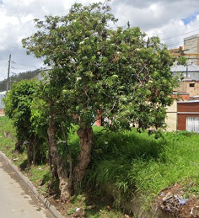 | 10/09/2025 |  | 10/09/2025 | 1. Inclinación severa hacia estructuras ( ) 2. Problemas de seguridad en la zona ( ) 3. Minimizar riesgo de volcamiento ( ) 4. Mantenimiento de individuos jóvenes ( ) 5. Disminuir competencia con otros individuos arbóreos ( ) 6. Solicitud externa ( ) 7. Solicitud interna ( ) 8. Otros (X) | La comunidad realizo una poda severa afectando copa y fuste | Ninguna | M&R Logística Ambiental | Area Operativa Triple A | Martha Palmar | Pendiente

 |  |  | 2ª Intervención |  |  |  |  |  |  |  |  |  |  |  |  |  |  |  |  | 1. Luminarias ( ) 2. Alta tension ( ) 3. Media - baja tension ( ) 4. Otro ( ) 5. No aplica ( ) | 1. Corteza incluida ( ) 2. Grietas ( ) 3.Excesivos rebrotes ( ) 4.Pudriciones ( ) 5.Ramas rotas o muertas ( ) 6. Altura prominente ( ) 7. Follaje prominante ( ) |  | 1. Formacion: Reduccion de copa ( ) 2. Formacion: Realce ( ) 3. Formacion: Aclareo ( ) 4. Mejoramiento: Estructura ( ) 5. Mejoramiento: Sanitaria ( ) 6. Estabilidad ( ) 7. Radicular ( ) |  |  |  |  |  | 1. Inclinación severa hacia estructuras ( ) 2. Problemas de seguridad en la zona ( ) 3. Minimizar riesgo de volcamiento ( ) 4. Mantenimiento de individuos jóvenes ( ) 5. Disminuir competencia con otros individuos arbóreos ( ) 6. Solicitud externa ( ) 7. Solicitud interna ( ) 8. Otros

 |  |  | 3ª Intervención |  |  |  |  |  |  |  |  |  |  |  |  |  |  |  |  | 1. Luminarias ( ) 2. Alta tension ( ) 3. Media - baja tension ( ) 4. Otro ( ) 5. No aplica ( ) | 1. Corteza incluida ( ) 2. Grietas ( ) 3.Excesivos rebrotes ( ) 4.Pudriciones ( ) 5.Ramas rotas o muertas ( ) 6. Altura prominente ( ) 7. Follaje prominante ( ) |  | 1. Formacion: Reduccion de copa ( ) 2. Formacion: Realce ( ) 3. Formacion: Aclareo ( ) 4. Mejoramiento: Estructura ( ) 5. Mejoramiento: Sanitaria ( ) 6. Estabilidad ( ) 7. Radicular ( ) |  |  |  |  |  | 1. Inclinación severa hacia estructuras ( ) 2. Problemas de seguridad en la zona ( ) 3. Minimizar riesgo de volcamiento ( ) 4. Mantenimiento de individuos jóvenes ( ) 5. Disminuir competencia con otros individuos arbóreos ( ) 6. Solicitud externa ( ) 7. Solicitud interna ( ) 8. Otros

A0103
ENTIDAD EJECUTORA | NIT | INFORMACION DEL INDIVIDUO ARBOREO |  |  |  |  |  |  |  |  |  |  |  |  |  |  |  |  |  | CAUSA DE INTERVENCIÓN |  | FECHA ESTIMADA DE PRÓXIMA INTERVENCIÓN | TIPO DE PODA A EJECUTAR | INTENSIDAD DE LA PODA (%) | VISTA DEL ÁRBOL ANTES DE LA PODA (registro fotografico) | FECHA REGISTRO FOTOGRÁFICO | VISTA DEL ÁRBOL DESPUES DE LA PODA (registro fotografico) | FECHA REGISTRO FOTOGRÁFICO | CONCEPTO TÉCNICO
 |  | ID DE IDENTIFICACIÓN | CICLO DE PODA | FECHA | BARRIO / UBICACIÓN | DIRECCIÓN | COORDENADAS O GEOREFERENCIACION | FICHA TECNICA INTERVENCION (enlace) | NOMBRE | ESPECIE | ESTADO FISICO |  |  | ESTADO FITOSANITARIO |  |  | DIMENSIONES |  |  | INTERFERENCIA CON LINEAS ELECTRICAS | PRESENCIA DE |  |  |  |  |  |  |  | SE REALIZO PODA POR | DESCRIPCION OTRAS CAUSAS | OBSERVACIONES ADICIONALES | CONTRATISTA / OPERADOR | ELABORÓ | REVISIÓN DIRECTOR OPERATIVO | FIRMA
 |  |  |  |  |  |  |  |  |  |  | FUSTE | RAÍZ | COPA | FUSTE | RAÍZ | COPA | ALTURA TOTAL (m) | DAP (cm) | OBSERVACIONES DIMENSIONES

TRIPLE A DE CARTAGENITA E.S.P | 830079549 – 2 | A0103 | 1ª Intervención | 10-Sep-25 | Cartagenita |  | 0° S 0° W | A0103.pdf | SAUCO | Sambucus nigra | En buen estado | No visible | En buen estado | En buen estado | No visible | En buen estado | 7 | 70 | Ninguna | 1. Luminarias ( ) 2. Alta tension ( ) 3. Media - baja tension ( ) 4. Otro ( ) 5. No aplica (X) | 1. Corteza incluida ( ) 2. Grietas ( ) 3.Excesivos rebrotes ( ) 4.Pudriciones ( ) 5.Ramas rotas o muertas (X) 6. Altura prominente ( ) 7. Follaje prominante ( ) | 2026-03-10 | 1. Formacion: Reduccion de copa (X) 2. Formacion: Realce ( ) 3. Formacion: Aclareo ( ) 4. Mejoramiento: Estructura ( ) 5. Mejoramiento: Sanitaria ( ) 6. Estabilidad ( ) 7. Radicular ( ) | < 20% | 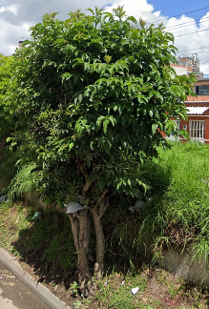 | 10/09/2025 |  | 10/09/2025 | 1. Inclinación severa hacia estructuras ( ) 2. Problemas de seguridad en la zona ( ) 3. Minimizar riesgo de volcamiento ( ) 4. Mantenimiento de individuos jóvenes ( ) 5. Disminuir competencia con otros individuos arbóreos ( ) 6. Solicitud externa ( ) 7. Solicitud interna ( ) 8. Otros (X) | La comunidad realizo una poda severa afectando copa y fuste | Ninguna | M&R Logística Ambiental | Area Operativa Triple A | Martha Palmar | Pendiente

 |  |  | 2ª Intervención |  |  |  |  |  |  |  |  |  |  |  |  |  |  |  |  | 1. Luminarias ( ) 2. Alta tension ( ) 3. Media - baja tension ( ) 4. Otro ( ) 5. No aplica ( ) | 1. Corteza incluida ( ) 2. Grietas ( ) 3.Excesivos rebrotes ( ) 4.Pudriciones ( ) 5.Ramas rotas o muertas ( ) 6. Altura prominente ( ) 7. Follaje prominante ( ) |  | 1. Formacion: Reduccion de copa ( ) 2. Formacion: Realce ( ) 3. Formacion: Aclareo ( ) 4. Mejoramiento: Estructura ( ) 5. Mejoramiento: Sanitaria ( ) 6. Estabilidad ( ) 7. Radicular ( ) |  |  |  |  |  | 1. Inclinación severa hacia estructuras ( ) 2. Problemas de seguridad en la zona ( ) 3. Minimizar riesgo de volcamiento ( ) 4. Mantenimiento de individuos jóvenes ( ) 5. Disminuir competencia con otros individuos arbóreos ( ) 6. Solicitud externa ( ) 7. Solicitud interna ( ) 8. Otros

 |  |  | 3ª Intervención |  |  |  |  |  |  |  |  |  |  |  |  |  |  |  |  | 1. Luminarias ( ) 2. Alta tension ( ) 3. Media - baja tension ( ) 4. Otro ( ) 5. No aplica ( ) | 1. Corteza incluida ( ) 2. Grietas ( ) 3.Excesivos rebrotes ( ) 4.Pudriciones ( ) 5.Ramas rotas o muertas ( ) 6. Altura prominente ( ) 7. Follaje prominante ( ) |  | 1. Formacion: Reduccion de copa ( ) 2. Formacion: Realce ( ) 3. Formacion: Aclareo ( ) 4. Mejoramiento: Estructura ( ) 5. Mejoramiento: Sanitaria ( ) 6. Estabilidad ( ) 7. Radicular ( ) |  |  |  |  |  | 1. Inclinación severa hacia estructuras ( ) 2. Problemas de seguridad en la zona ( ) 3. Minimizar riesgo de volcamiento ( ) 4. Mantenimiento de individuos jóvenes ( ) 5. Disminuir competencia con otros individuos arbóreos ( ) 6. Solicitud externa ( ) 7. Solicitud interna ( ) 8. Otros

A0104
ENTIDAD EJECUTORA | NIT | INFORMACION DEL INDIVIDUO ARBOREO |  |  |  |  |  |  |  |  |  |  |  |  |  |  |  |  |  | CAUSA DE INTERVENCIÓN |  | FECHA ESTIMADA DE PRÓXIMA INTERVENCIÓN | TIPO DE PODA A EJECUTAR | INTENSIDAD DE LA PODA (%) | VISTA DEL ÁRBOL ANTES DE LA PODA (registro fotografico) | FECHA REGISTRO FOTOGRÁFICO | VISTA DEL ÁRBOL DESPUES DE LA PODA (registro fotografico) | FECHA REGISTRO FOTOGRÁFICO | CONCEPTO TÉCNICO
 |  | ID DE IDENTIFICACIÓN | CICLO DE PODA | FECHA | BARRIO / UBICACIÓN | DIRECCIÓN | COORDENADAS O GEOREFERENCIACION | FICHA TECNICA INTERVENCION (enlace) | NOMBRE | ESPECIE | ESTADO FISICO |  |  | ESTADO FITOSANITARIO |  |  | DIMENSIONES |  |  | INTERFERENCIA CON LINEAS ELECTRICAS | PRESENCIA DE |  |  |  |  |  |  |  | SE REALIZO PODA POR | DESCRIPCION OTRAS CAUSAS | OBSERVACIONES ADICIONALES | CONTRATISTA / OPERADOR | ELABORÓ | REVISIÓN DIRECTOR OPERATIVO | FIRMA
 |  |  |  |  |  |  |  |  |  |  | FUSTE | RAÍZ | COPA | FUSTE | RAÍZ | COPA | ALTURA TOTAL (m) | DAP (cm) | OBSERVACIONES DIMENSIONES

TRIPLE A DE CARTAGENITA E.S.P | 830079549 – 2 | A0104 | 1ª Intervención | 10-Sep-25 | Cartagenita |  | 0° S 0° W | A0104.pdf | SAUCO | Sambucus nigra | En buen estado | No visible | En buen estado | En buen estado | No visible | En buen estado | 7 | 70 | Ninguna | 1. Luminarias ( ) 2. Alta tension ( ) 3. Media - baja tension ( ) 4. Otro ( ) 5. No aplica (X) | 1. Corteza incluida ( ) 2. Grietas ( ) 3.Excesivos rebrotes ( ) 4.Pudriciones ( ) 5.Ramas rotas o muertas (X) 6. Altura prominente ( ) 7. Follaje prominante ( ) | 2026-03-10 | 1. Formacion: Reduccion de copa (X) 2. Formacion: Realce ( ) 3. Formacion: Aclareo ( ) 4. Mejoramiento: Estructura ( ) 5. Mejoramiento: Sanitaria ( ) 6. Estabilidad ( ) 7. Radicular ( ) | < 20% | 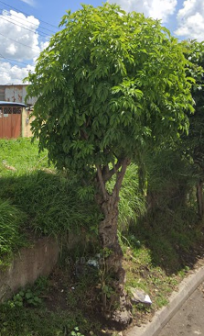 | 10/09/2025 |  | 10/09/2025 | 1. Inclinación severa hacia estructuras ( ) 2. Problemas de seguridad en la zona ( ) 3. Minimizar riesgo de volcamiento ( ) 4. Mantenimiento de individuos jóvenes ( ) 5. Disminuir competencia con otros individuos arbóreos ( ) 6. Solicitud externa ( ) 7. Solicitud interna ( ) 8. Otros (X) | La comunidad realizo una poda severa afectando copa y fuste | Ninguna | M&R Logística Ambiental | Area Operativa Triple A | Martha Palmar | Pendiente

 |  |  | 2ª Intervención |  |  |  |  |  |  |  |  |  |  |  |  |  |  |  |  | 1. Luminarias ( ) 2. Alta tension ( ) 3. Media - baja tension ( ) 4. Otro ( ) 5. No aplica ( ) | 1. Corteza incluida ( ) 2. Grietas ( ) 3.Excesivos rebrotes ( ) 4.Pudriciones ( ) 5.Ramas rotas o muertas ( ) 6. Altura prominente ( ) 7. Follaje prominante ( ) |  | 1. Formacion: Reduccion de copa ( ) 2. Formacion: Realce ( ) 3. Formacion: Aclareo ( ) 4. Mejoramiento: Estructura ( ) 5. Mejoramiento: Sanitaria ( ) 6. Estabilidad ( ) 7. Radicular ( ) |  |  |  |  |  | 1. Inclinación severa hacia estructuras ( ) 2. Problemas de seguridad en la zona ( ) 3. Minimizar riesgo de volcamiento ( ) 4. Mantenimiento de individuos jóvenes ( ) 5. Disminuir competencia con otros individuos arbóreos ( ) 6. Solicitud externa ( ) 7. Solicitud interna ( ) 8. Otros

 |  |  | 3ª Intervención |  |  |  |  |  |  |  |  |  |  |  |  |  |  |  |  | 1. Luminarias ( ) 2. Alta tension ( ) 3. Media - baja tension ( ) 4. Otro ( ) 5. No aplica ( ) | 1. Corteza incluida ( ) 2. Grietas ( ) 3.Excesivos rebrotes ( ) 4.Pudriciones ( ) 5.Ramas rotas o muertas ( ) 6. Altura prominente ( ) 7. Follaje prominante ( ) |  | 1. Formacion: Reduccion de copa ( ) 2. Formacion: Realce ( ) 3. Formacion: Aclareo ( ) 4. Mejoramiento: Estructura ( ) 5. Mejoramiento: Sanitaria ( ) 6. Estabilidad ( ) 7. Radicular ( ) |  |  |  |  |  | 1. Inclinación severa hacia estructuras ( ) 2. Problemas de seguridad en la zona ( ) 3. Minimizar riesgo de volcamiento ( ) 4. Mantenimiento de individuos jóvenes ( ) 5. Disminuir competencia con otros individuos arbóreos ( ) 6. Solicitud externa ( ) 7. Solicitud interna ( ) 8. Otros

A0105
ENTIDAD EJECUTORA | NIT | INFORMACION DEL INDIVIDUO ARBOREO |  |  |  |  |  |  |  |  |  |  |  |  |  |  |  |  |  | CAUSA DE INTERVENCIÓN |  | FECHA ESTIMADA DE PRÓXIMA INTERVENCIÓN | TIPO DE PODA A EJECUTAR | INTENSIDAD DE LA PODA (%) | VISTA DEL ÁRBOL ANTES DE LA PODA (registro fotografico) | FECHA REGISTRO FOTOGRÁFICO | VISTA DEL ÁRBOL DESPUES DE LA PODA (registro fotografico) | FECHA REGISTRO FOTOGRÁFICO | CONCEPTO TÉCNICO
 |  | ID DE IDENTIFICACIÓN | CICLO DE PODA | FECHA | BARRIO / UBICACIÓN | DIRECCIÓN | COORDENADAS O GEOREFERENCIACION | FICHA TECNICA INTERVENCION (enlace) | NOMBRE | ESPECIE | ESTADO FISICO |  |  | ESTADO FITOSANITARIO |  |  | DIMENSIONES |  |  | INTERFERENCIA CON LINEAS ELECTRICAS | PRESENCIA DE |  |  |  |  |  |  |  | SE REALIZO PODA POR | DESCRIPCION OTRAS CAUSAS | OBSERVACIONES ADICIONALES | CONTRATISTA / OPERADOR | ELABORÓ | REVISIÓN DIRECTOR OPERATIVO | FIRMA
 |  |  |  |  |  |  |  |  |  |  | FUSTE | RAÍZ | COPA | FUSTE | RAÍZ | COPA | ALTURA TOTAL (m) | DAP (cm) | OBSERVACIONES DIMENSIONES

TRIPLE A DE CARTAGENITA E.S.P | 830079549 – 2 | A0105 | 1ª Intervención | 10-Sep-25 | Cartagenita |  | 0° S 0° W | A0105.pdf | SANGREGADO | Croton draco schltdl | En buen estado | No visible | En buen estado | En buen estado | No visible | En buen estado | 7 | 70 | Ninguna | 1. Luminarias ( ) 2. Alta tension ( ) 3. Media - baja tension ( ) 4. Otro ( ) 5. No aplica (X) | 1. Corteza incluida ( ) 2. Grietas ( ) 3.Excesivos rebrotes ( ) 4.Pudriciones ( ) 5.Ramas rotas o muertas (X) 6. Altura prominente ( ) 7. Follaje prominante ( ) | 2026-03-10 | 1. Formacion: Reduccion de copa (X) 2. Formacion: Realce ( ) 3. Formacion: Aclareo ( ) 4. Mejoramiento: Estructura ( ) 5. Mejoramiento: Sanitaria ( ) 6. Estabilidad ( ) 7. Radicular ( ) | < 20% | 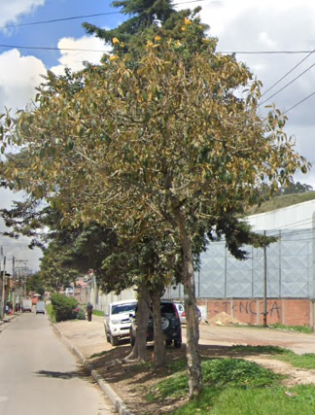 | 10/09/2025 | 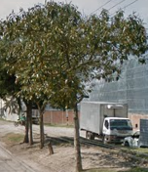 | 10/09/2025 | 1. Inclinación severa hacia estructuras ( ) 2. Problemas de seguridad en la zona ( ) 3. Minimizar riesgo de volcamiento ( ) 4. Mantenimiento de individuos jóvenes ( ) 5. Disminuir competencia con otros individuos arbóreos ( ) 6. Solicitud externa ( ) 7. Solicitud interna ( ) 8. Otros (X) | La comunidad realizo una poda severa afectando copa y fuste | Ninguna | M&R Logística Ambiental | Area Operativa Triple A | Martha Palmar | Pendiente

 |  |  | 2ª Intervención |  |  |  |  |  |  |  |  |  |  |  |  |  |  |  |  | 1. Luminarias ( ) 2. Alta tension ( ) 3. Media - baja tension ( ) 4. Otro ( ) 5. No aplica ( ) | 1. Corteza incluida ( ) 2. Grietas ( ) 3.Excesivos rebrotes ( ) 4.Pudriciones ( ) 5.Ramas rotas o muertas ( ) 6. Altura prominente ( ) 7. Follaje prominante ( ) |  | 1. Formacion: Reduccion de copa ( ) 2. Formacion: Realce ( ) 3. Formacion: Aclareo ( ) 4. Mejoramiento: Estructura ( ) 5. Mejoramiento: Sanitaria ( ) 6. Estabilidad ( ) 7. Radicular ( ) |  |  |  |  |  | 1. Inclinación severa hacia estructuras ( ) 2. Problemas de seguridad en la zona ( ) 3. Minimizar riesgo de volcamiento ( ) 4. Mantenimiento de individuos jóvenes ( ) 5. Disminuir competencia con otros individuos arbóreos ( ) 6. Solicitud externa ( ) 7. Solicitud interna ( ) 8. Otros

 |  |  | 3ª Intervención |  |  |  |  |  |  |  |  |  |  |  |  |  |  |  |  | 1. Luminarias ( ) 2. Alta tension ( ) 3. Media - baja tension ( ) 4. Otro ( ) 5. No aplica ( ) | 1. Corteza incluida ( ) 2. Grietas ( ) 3.Excesivos rebrotes ( ) 4.Pudriciones ( ) 5.Ramas rotas o muertas ( ) 6. Altura prominente ( ) 7. Follaje prominante ( ) |  | 1. Formacion: Reduccion de copa ( ) 2. Formacion: Realce ( ) 3. Formacion: Aclareo ( ) 4. Mejoramiento: Estructura ( ) 5. Mejoramiento: Sanitaria ( ) 6. Estabilidad ( ) 7. Radicular ( ) |  |  |  |  |  | 1. Inclinación severa hacia estructuras ( ) 2. Problemas de seguridad en la zona ( ) 3. Minimizar riesgo de volcamiento ( ) 4. Mantenimiento de individuos jóvenes ( ) 5. Disminuir competencia con otros individuos arbóreos ( ) 6. Solicitud externa ( ) 7. Solicitud interna ( ) 8. Otros

A0106
ENTIDAD EJECUTORA | NIT | INFORMACION DEL INDIVIDUO ARBOREO |  |  |  |  |  |  |  |  |  |  |  |  |  |  |  |  |  | CAUSA DE INTERVENCIÓN |  | FECHA ESTIMADA DE PRÓXIMA INTERVENCIÓN | TIPO DE PODA A EJECUTAR | INTENSIDAD DE LA PODA (%) | VISTA DEL ÁRBOL ANTES DE LA PODA (registro fotografico) | FECHA REGISTRO FOTOGRÁFICO | VISTA DEL ÁRBOL DESPUES DE LA PODA (registro fotografico) | FECHA REGISTRO FOTOGRÁFICO | CONCEPTO TÉCNICO
 |  | ID DE IDENTIFICACIÓN | CICLO DE PODA | FECHA | BARRIO / UBICACIÓN | DIRECCIÓN | COORDENADAS O GEOREFERENCIACION | FICHA TECNICA INTERVENCION (enlace) | NOMBRE | ESPECIE | ESTADO FISICO |  |  | ESTADO FITOSANITARIO |  |  | DIMENSIONES |  |  | INTERFERENCIA CON LINEAS ELECTRICAS | PRESENCIA DE |  |  |  |  |  |  |  | SE REALIZO PODA POR | DESCRIPCION OTRAS CAUSAS | OBSERVACIONES ADICIONALES | CONTRATISTA / OPERADOR | ELABORÓ | REVISIÓN DIRECTOR OPERATIVO | FIRMA
 |  |  |  |  |  |  |  |  |  |  | FUSTE | RAÍZ | COPA | FUSTE | RAÍZ | COPA | ALTURA TOTAL (m) | DAP (cm) | OBSERVACIONES DIMENSIONES
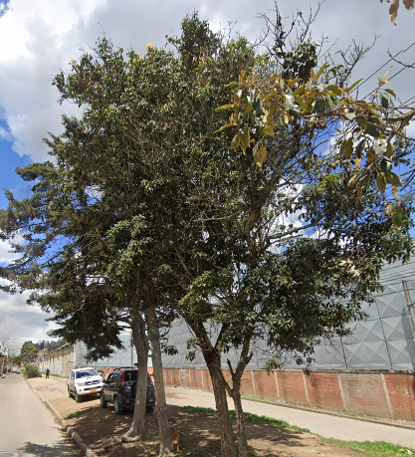
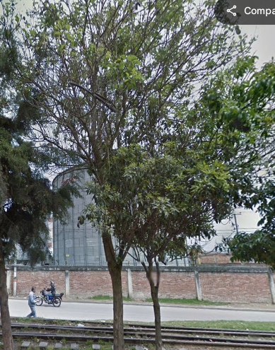
TRIPLE A DE CARTAGENITA E.S.P | 830079549 – 2 | A0106 | 1ª Intervención | 10-Sep-25 | Cartagenita |  | 0° S 0° W | A0106.pdf | JAZMIN DE CABO | Gardenia jasminoides | En buen estado | No visible | En buen estado | En buen estado | No visible | En buen estado | 7 | 70 | Ninguna | 1. Luminarias ( ) 2. Alta tension ( ) 3. Media - baja tension ( ) 4. Otro ( ) 5. No aplica (X) | 1. Corteza incluida ( ) 2. Grietas ( ) 3.Excesivos rebrotes ( ) 4.Pudriciones ( ) 5.Ramas rotas o muertas (X) 6. Altura prominente ( ) 7. Follaje prominante ( ) | 2026-03-10 | 1. Formacion: Reduccion de copa (X) 2. Formacion: Realce ( ) 3. Formacion: Aclareo ( ) 4. Mejoramiento: Estructura ( ) 5. Mejoramiento: Sanitaria ( ) 6. Estabilidad ( ) 7. Radicular ( ) | < 20% |  | 10/09/2025 |  | 10/09/2025 | 1. Inclinación severa hacia estructuras ( ) 2. Problemas de seguridad en la zona ( ) 3. Minimizar riesgo de volcamiento ( ) 4. Mantenimiento de individuos jóvenes ( ) 5. Disminuir competencia con otros individuos arbóreos ( ) 6. Solicitud externa ( ) 7. Solicitud interna ( ) 8. Otros (X) | La comunidad realizo una poda severa afectando copa y fuste | Ninguna | M&R Logística Ambiental | Area Operativa Triple A | Martha Palmar | Pendiente

 |  |  | 2ª Intervención |  |  |  |  |  |  |  |  |  |  |  |  |  |  |  |  | 1. Luminarias ( ) 2. Alta tension ( ) 3. Media - baja tension ( ) 4. Otro ( ) 5. No aplica ( ) | 1. Corteza incluida ( ) 2. Grietas ( ) 3.Excesivos rebrotes ( ) 4.Pudriciones ( ) 5.Ramas rotas o muertas ( ) 6. Altura prominente ( ) 7. Follaje prominante ( ) |  | 1. Formacion: Reduccion de copa ( ) 2. Formacion: Realce ( ) 3. Formacion: Aclareo ( ) 4. Mejoramiento: Estructura ( ) 5. Mejoramiento: Sanitaria ( ) 6. Estabilidad ( ) 7. Radicular ( ) |  |  |  |  |  | 1. Inclinación severa hacia estructuras ( ) 2. Problemas de seguridad en la zona ( ) 3. Minimizar riesgo de volcamiento ( ) 4. Mantenimiento de individuos jóvenes ( ) 5. Disminuir competencia con otros individuos arbóreos ( ) 6. Solicitud externa ( ) 7. Solicitud interna ( ) 8. Otros

 |  |  | 3ª Intervención |  |  |  |  |  |  |  |  |  |  |  |  |  |  |  |  | 1. Luminarias ( ) 2. Alta tension ( ) 3. Media - baja tension ( ) 4. Otro ( ) 5. No aplica ( ) | 1. Corteza incluida ( ) 2. Grietas ( ) 3.Excesivos rebrotes ( ) 4.Pudriciones ( ) 5.Ramas rotas o muertas ( ) 6. Altura prominente ( ) 7. Follaje prominante ( ) |  | 1. Formacion: Reduccion de copa ( ) 2. Formacion: Realce ( ) 3. Formacion: Aclareo ( ) 4. Mejoramiento: Estructura ( ) 5. Mejoramiento: Sanitaria ( ) 6. Estabilidad ( ) 7. Radicular ( ) |  |  |  |  |  | 1. Inclinación severa hacia estructuras ( ) 2. Problemas de seguridad en la zona ( ) 3. Minimizar riesgo de volcamiento ( ) 4. Mantenimiento de individuos jóvenes ( ) 5. Disminuir competencia con otros individuos arbóreos ( ) 6. Solicitud externa ( ) 7. Solicitud interna ( ) 8. Otros

A0107
ENTIDAD EJECUTORA | NIT | INFORMACION DEL INDIVIDUO ARBOREO |  |  |  |  |  |  |  |  |  |  |  |  |  |  |  |  |  | CAUSA DE INTERVENCIÓN |  | FECHA ESTIMADA DE PRÓXIMA INTERVENCIÓN | TIPO DE PODA A EJECUTAR | INTENSIDAD DE LA PODA (%) | VISTA DEL ÁRBOL ANTES DE LA PODA (registro fotografico) | FECHA REGISTRO FOTOGRÁFICO | VISTA DEL ÁRBOL DESPUES DE LA PODA (registro fotografico) | FECHA REGISTRO FOTOGRÁFICO | CONCEPTO TÉCNICO
 |  | ID DE IDENTIFICACIÓN | CICLO DE PODA | FECHA | BARRIO / UBICACIÓN | DIRECCIÓN | COORDENADAS O GEOREFERENCIACION | FICHA TECNICA INTERVENCION (enlace) | NOMBRE | ESPECIE | ESTADO FISICO |  |  | ESTADO FITOSANITARIO |  |  | DIMENSIONES |  |  | INTERFERENCIA CON LINEAS ELECTRICAS | PRESENCIA DE |  |  |  |  |  |  |  | SE REALIZO PODA POR | DESCRIPCION OTRAS CAUSAS | OBSERVACIONES ADICIONALES | CONTRATISTA / OPERADOR | ELABORÓ | REVISIÓN DIRECTOR OPERATIVO | FIRMA
 |  |  |  |  |  |  |  |  |  |  | FUSTE | RAÍZ | COPA | FUSTE | RAÍZ | COPA | ALTURA TOTAL (m) | DAP (cm) | OBSERVACIONES DIMENSIONES

TRIPLE A DE CARTAGENITA E.S.P | 830079549 – 2 | A0107 | 1ª Intervención | 10-Sep-25 | Cartagenita |  |  | A0107.pdf | CHICALA | Tecoma stans | En buen estado | No visible | En buen estado | En buen estado | No visible | En buen estado | 7 | 70 | Ninguna | 1. Luminarias ( ) 2. Alta tension ( ) 3. Media - baja tension ( ) 4. Otro ( ) 5. No aplica (X) | 1. Corteza incluida ( ) 2. Grietas ( ) 3.Excesivos rebrotes ( ) 4.Pudriciones ( ) 5.Ramas rotas o muertas (X) 6. Altura prominente ( ) 7. Follaje prominante ( ) | 2026-03-10 | 1. Formacion: Reduccion de copa (X) 2. Formacion: Realce ( ) 3. Formacion: Aclareo ( ) 4. Mejoramiento: Estructura ( ) 5. Mejoramiento: Sanitaria ( ) 6. Estabilidad ( ) 7. Radicular ( ) | < 20% | 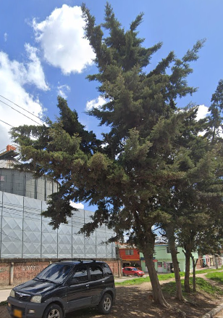 | 10/09/2025 | 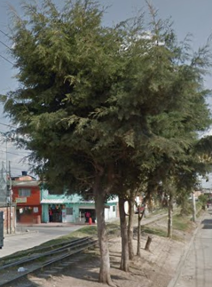 | 10/09/2025 | 1. Inclinación severa hacia estructuras ( ) 2. Problemas de seguridad en la zona ( ) 3. Minimizar riesgo de volcamiento ( ) 4. Mantenimiento de individuos jóvenes ( ) 5. Disminuir competencia con otros individuos arbóreos ( ) 6. Solicitud externa ( ) 7. Solicitud interna ( ) 8. Otros (X) | La comunidad realizo una poda severa afectando copa y fuste | Ninguna | M&R Logística Ambiental | Area Operativa Triple A | Martha Palmar | Pendiente

 |  |  | 2ª Intervención |  |  |  |  |  |  |  |  |  |  |  |  |  |  |  |  | 1. Luminarias ( ) 2. Alta tension ( ) 3. Media - baja tension ( ) 4. Otro ( ) 5. No aplica ( ) | 1. Corteza incluida ( ) 2. Grietas ( ) 3.Excesivos rebrotes ( ) 4.Pudriciones ( ) 5.Ramas rotas o muertas ( ) 6. Altura prominente ( ) 7. Follaje prominante ( ) |  | 1. Formacion: Reduccion de copa ( ) 2. Formacion: Realce ( ) 3. Formacion: Aclareo ( ) 4. Mejoramiento: Estructura ( ) 5. Mejoramiento: Sanitaria ( ) 6. Estabilidad ( ) 7. Radicular ( ) |  |  |  |  |  | 1. Inclinación severa hacia estructuras ( ) 2. Problemas de seguridad en la zona ( ) 3. Minimizar riesgo de volcamiento ( ) 4. Mantenimiento de individuos jóvenes ( ) 5. Disminuir competencia con otros individuos arbóreos ( ) 6. Solicitud externa ( ) 7. Solicitud interna ( ) 8. Otros

 |  |  | 3ª Intervención |  |  |  |  |  |  |  |  |  |  |  |  |  |  |  |  | 1. Luminarias ( ) 2. Alta tension ( ) 3. Media - baja tension ( ) 4. Otro ( ) 5. No aplica ( ) | 1. Corteza incluida ( ) 2. Grietas ( ) 3.Excesivos rebrotes ( ) 4.Pudriciones ( ) 5.Ramas rotas o muertas ( ) 6. Altura prominente ( ) 7. Follaje prominante ( ) |  | 1. Formacion: Reduccion de copa ( ) 2. Formacion: Realce ( ) 3. Formacion: Aclareo ( ) 4. Mejoramiento: Estructura ( ) 5. Mejoramiento: Sanitaria ( ) 6. Estabilidad ( ) 7. Radicular ( ) |  |  |  |  |  | 1. Inclinación severa hacia estructuras ( ) 2. Problemas de seguridad en la zona ( ) 3. Minimizar riesgo de volcamiento ( ) 4. Mantenimiento de individuos jóvenes ( ) 5. Disminuir competencia con otros individuos arbóreos ( ) 6. Solicitud externa ( ) 7. Solicitud interna ( ) 8. Otros

A0108
ENTIDAD EJECUTORA | NIT | INFORMACION DEL INDIVIDUO ARBOREO |  |  |  |  |  |  |  |  |  |  |  |  |  |  |  |  |  | CAUSA DE INTERVENCIÓN |  | FECHA ESTIMADA DE PRÓXIMA INTERVENCIÓN | TIPO DE PODA A EJECUTAR | INTENSIDAD DE LA PODA (%) | VISTA DEL ÁRBOL ANTES DE LA PODA (registro fotografico) | FECHA REGISTRO FOTOGRÁFICO | VISTA DEL ÁRBOL DESPUES DE LA PODA (registro fotografico) | FECHA REGISTRO FOTOGRÁFICO | CONCEPTO TÉCNICO
 |  | ID DE IDENTIFICACIÓN | CICLO DE PODA | FECHA | BARRIO / UBICACIÓN | DIRECCIÓN | COORDENADAS O GEOREFERENCIACION | FICHA TECNICA INTERVENCION (enlace) | NOMBRE | ESPECIE | ESTADO FISICO |  |  | ESTADO FITOSANITARIO |  |  | DIMENSIONES |  |  | INTERFERENCIA CON LINEAS ELECTRICAS | PRESENCIA DE |  |  |  |  |  |  |  | SE REALIZO PODA POR | DESCRIPCION OTRAS CAUSAS | OBSERVACIONES ADICIONALES | CONTRATISTA / OPERADOR | ELABORÓ | REVISIÓN DIRECTOR OPERATIVO | FIRMA
 |  |  |  |  |  |  |  |  |  |  | FUSTE | RAÍZ | COPA | FUSTE | RAÍZ | COPA | ALTURA TOTAL (m) | DAP (cm) | OBSERVACIONES DIMENSIONES

TRIPLE A DE CARTAGENITA E.S.P | 830079549 – 2 | A0108 | 1ª Intervención | 10-Sep-25 | Cartagenita |  | 0° S 0° W | A0108.pdf | PINO LIBRO | Thuja orientalis | En buen estado | No visible | En buen estado | En buen estado | No visible | En buen estado | 7 | 70 | Ninguna | 1. Luminarias ( ) 2. Alta tension ( ) 3. Media - baja tension ( ) 4. Otro ( ) 5. No aplica (X) | 1. Corteza incluida ( ) 2. Grietas ( ) 3.Excesivos rebrotes ( ) 4.Pudriciones ( ) 5.Ramas rotas o muertas (X) 6. Altura prominente ( ) 7. Follaje prominante ( ) | 2026-03-10 | 1. Formacion: Reduccion de copa (X) 2. Formacion: Realce ( ) 3. Formacion: Aclareo ( ) 4. Mejoramiento: Estructura ( ) 5. Mejoramiento: Sanitaria ( ) 6. Estabilidad ( ) 7. Radicular ( ) | < 20% | 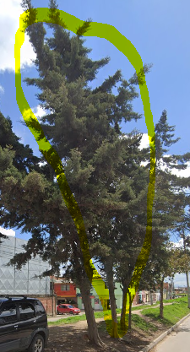 | 10/09/2025 | 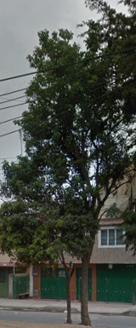 | 10/09/2025 | 1. Inclinación severa hacia estructuras ( ) 2. Problemas de seguridad en la zona ( ) 3. Minimizar riesgo de volcamiento ( ) 4. Mantenimiento de individuos jóvenes ( ) 5. Disminuir competencia con otros individuos arbóreos ( ) 6. Solicitud externa ( ) 7. Solicitud interna ( ) 8. Otros (X) | La comunidad realizo una poda severa afectando copa y fuste | Ninguna | M&R Logística Ambiental | Area Operativa Triple A | Martha Palmar | Pendiente

 |  |  | 2ª Intervención |  |  |  |  |  |  |  |  |  |  |  |  |  |  |  |  | 1. Luminarias ( ) 2. Alta tension ( ) 3. Media - baja tension ( ) 4. Otro ( ) 5. No aplica ( ) | 1. Corteza incluida ( ) 2. Grietas ( ) 3.Excesivos rebrotes ( ) 4.Pudriciones ( ) 5.Ramas rotas o muertas ( ) 6. Altura prominente ( ) 7. Follaje prominante ( ) |  | 1. Formacion: Reduccion de copa ( ) 2. Formacion: Realce ( ) 3. Formacion: Aclareo ( ) 4. Mejoramiento: Estructura ( ) 5. Mejoramiento: Sanitaria ( ) 6. Estabilidad ( ) 7. Radicular ( ) |  |  |  |  |  | 1. Inclinación severa hacia estructuras ( ) 2. Problemas de seguridad en la zona ( ) 3. Minimizar riesgo de volcamiento ( ) 4. Mantenimiento de individuos jóvenes ( ) 5. Disminuir competencia con otros individuos arbóreos ( ) 6. Solicitud externa ( ) 7. Solicitud interna ( ) 8. Otros

 |  |  | 3ª Intervención |  |  |  |  |  |  |  |  |  |  |  |  |  |  |  |  | 1. Luminarias ( ) 2. Alta tension ( ) 3. Media - baja tension ( ) 4. Otro ( ) 5. No aplica ( ) | 1. Corteza incluida ( ) 2. Grietas ( ) 3.Excesivos rebrotes ( ) 4.Pudriciones ( ) 5.Ramas rotas o muertas ( ) 6. Altura prominente ( ) 7. Follaje prominante ( ) |  | 1. Formacion: Reduccion de copa ( ) 2. Formacion: Realce ( ) 3. Formacion: Aclareo ( ) 4. Mejoramiento: Estructura ( ) 5. Mejoramiento: Sanitaria ( ) 6. Estabilidad ( ) 7. Radicular ( ) |  |  |  |  |  | 1. Inclinación severa hacia estructuras ( ) 2. Problemas de seguridad en la zona ( ) 3. Minimizar riesgo de volcamiento ( ) 4. Mantenimiento de individuos jóvenes ( ) 5. Disminuir competencia con otros individuos arbóreos ( ) 6. Solicitud externa ( ) 7. Solicitud interna ( ) 8. Otros

A0109
ENTIDAD EJECUTORA | NIT | INFORMACION DEL INDIVIDUO ARBOREO |  |  |  |  |  |  |  |  |  |  |  |  |  |  |  |  |  | CAUSA DE INTERVENCIÓN |  | FECHA ESTIMADA DE PRÓXIMA INTERVENCIÓN | TIPO DE PODA A EJECUTAR | INTENSIDAD DE LA PODA (%) | VISTA DEL ÁRBOL ANTES DE LA PODA (registro fotografico) | FECHA REGISTRO FOTOGRÁFICO | VISTA DEL ÁRBOL DESPUES DE LA PODA (registro fotografico) | FECHA REGISTRO FOTOGRÁFICO | CONCEPTO TÉCNICO
 |  | ID DE IDENTIFICACIÓN | CICLO DE PODA | FECHA | BARRIO / UBICACIÓN | DIRECCIÓN | COORDENADAS O GEOREFERENCIACION | FICHA TECNICA INTERVENCION (enlace) | NOMBRE | ESPECIE | ESTADO FISICO |  |  | ESTADO FITOSANITARIO |  |  | DIMENSIONES |  |  | INTERFERENCIA CON LINEAS ELECTRICAS | PRESENCIA DE |  |  |  |  |  |  |  | SE REALIZO PODA POR | DESCRIPCION OTRAS CAUSAS | OBSERVACIONES ADICIONALES | CONTRATISTA / OPERADOR | ELABORÓ | REVISIÓN DIRECTOR OPERATIVO | FIRMA
 |  |  |  |  |  |  |  |  |  |  | FUSTE | RAÍZ | COPA | FUSTE | RAÍZ | COPA | ALTURA TOTAL (m) | DAP (cm) | OBSERVACIONES DIMENSIONES

TRIPLE A DE CARTAGENITA E.S.P | 830079549 – 2 | A0109 | 1ª Intervención | 10-Sep-25 | Cartagenita |  | 0° S 0° W | A0109.pdf | PINO LIBRO | Pinus patula | En buen estado | No visible | En buen estado | En buen estado | No visible | En buen estado | 7 | 70 | Ninguna | 1. Luminarias ( ) 2. Alta tension ( ) 3. Media - baja tension ( ) 4. Otro ( ) 5. No aplica (X) | 1. Corteza incluida ( ) 2. Grietas ( ) 3.Excesivos rebrotes ( ) 4.Pudriciones ( ) 5.Ramas rotas o muertas (X) 6. Altura prominente ( ) 7. Follaje prominante ( ) | 2026-03-10 | 1. Formacion: Reduccion de copa (X) 2. Formacion: Realce ( ) 3. Formacion: Aclareo ( ) 4. Mejoramiento: Estructura ( ) 5. Mejoramiento: Sanitaria ( ) 6. Estabilidad ( ) 7. Radicular ( ) | < 20% | 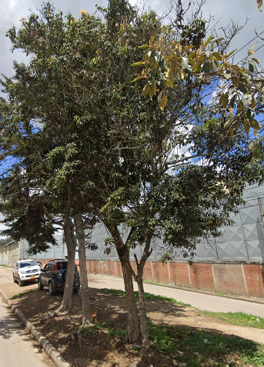 | 10/09/2025 |  | 10/09/2025 | 1. Inclinación severa hacia estructuras ( ) 2. Problemas de seguridad en la zona ( ) 3. Minimizar riesgo de volcamiento ( ) 4. Mantenimiento de individuos jóvenes ( ) 5. Disminuir competencia con otros individuos arbóreos ( ) 6. Solicitud externa ( ) 7. Solicitud interna ( ) 8. Otros (X) | La comunidad realizo una poda severa afectando copa y fuste | Ninguna | M&R Logística Ambiental | Area Operativa Triple A | Martha Palmar | Pendiente

 |  |  | 2ª Intervención |  |  |  |  |  |  |  |  |  |  |  |  |  |  |  |  | 1. Luminarias ( ) 2. Alta tension ( ) 3. Media - baja tension ( ) 4. Otro ( ) 5. No aplica ( ) | 1. Corteza incluida ( ) 2. Grietas ( ) 3.Excesivos rebrotes ( ) 4.Pudriciones ( ) 5.Ramas rotas o muertas ( ) 6. Altura prominente ( ) 7. Follaje prominante ( ) |  | 1. Formacion: Reduccion de copa ( ) 2. Formacion: Realce ( ) 3. Formacion: Aclareo ( ) 4. Mejoramiento: Estructura ( ) 5. Mejoramiento: Sanitaria ( ) 6. Estabilidad ( ) 7. Radicular ( ) |  |  |  |  |  | 1. Inclinación severa hacia estructuras ( ) 2. Problemas de seguridad en la zona ( ) 3. Minimizar riesgo de volcamiento ( ) 4. Mantenimiento de individuos jóvenes ( ) 5. Disminuir competencia con otros individuos arbóreos ( ) 6. Solicitud externa ( ) 7. Solicitud interna ( ) 8. Otros

 |  |  | 3ª Intervención |  |  |  |  |  |  |  |  |  |  |  |  |  |  |  |  | 1. Luminarias ( ) 2. Alta tension ( ) 3. Media - baja tension ( ) 4. Otro ( ) 5. No aplica ( ) | 1. Corteza incluida ( ) 2. Grietas ( ) 3.Excesivos rebrotes ( ) 4.Pudriciones ( ) 5.Ramas rotas o muertas ( ) 6. Altura prominente ( ) 7. Follaje prominante ( ) |  | 1. Formacion: Reduccion de copa ( ) 2. Formacion: Realce ( ) 3. Formacion: Aclareo ( ) 4. Mejoramiento: Estructura ( ) 5. Mejoramiento: Sanitaria ( ) 6. Estabilidad ( ) 7. Radicular ( ) |  |  |  |  |  | 1. Inclinación severa hacia estructuras ( ) 2. Problemas de seguridad en la zona ( ) 3. Minimizar riesgo de volcamiento ( ) 4. Mantenimiento de individuos jóvenes ( ) 5. Disminuir competencia con otros individuos arbóreos ( ) 6. Solicitud externa ( ) 7. Solicitud interna ( ) 8. Otros

A0110
ENTIDAD EJECUTORA | NIT | INFORMACION DEL INDIVIDUO ARBOREO |  |  |  |  |  |  |  |  |  |  |  |  |  |  |  |  |  | CAUSA DE INTERVENCIÓN |  | FECHA ESTIMADA DE PRÓXIMA INTERVENCIÓN | TIPO DE PODA A EJECUTAR | INTENSIDAD DE LA PODA (%) | VISTA DEL ÁRBOL ANTES DE LA PODA (registro fotografico) | FECHA REGISTRO FOTOGRÁFICO | VISTA DEL ÁRBOL DESPUES DE LA PODA (registro fotografico) | FECHA REGISTRO FOTOGRÁFICO | CONCEPTO TÉCNICO
 |  | ID DE IDENTIFICACIÓN | CICLO DE PODA | FECHA | BARRIO / UBICACIÓN | DIRECCIÓN | COORDENADAS O GEOREFERENCIACION | FICHA TECNICA INTERVENCION (enlace) | NOMBRE | ESPECIE | ESTADO FISICO |  |  | ESTADO FITOSANITARIO |  |  | DIMENSIONES |  |  | INTERFERENCIA CON LINEAS ELECTRICAS | PRESENCIA DE |  |  |  |  |  |  |  | SE REALIZO PODA POR | DESCRIPCION OTRAS CAUSAS | OBSERVACIONES ADICIONALES | CONTRATISTA / OPERADOR | ELABORÓ | REVISIÓN DIRECTOR OPERATIVO | FIRMA
 |  |  |  |  |  |  |  |  |  |  | FUSTE | RAÍZ | COPA | FUSTE | RAÍZ | COPA | ALTURA TOTAL (m) | DAP (cm) | OBSERVACIONES DIMENSIONES

TRIPLE A DE CARTAGENITA E.S.P | 830079549 – 2 | A0110 | 1ª Intervención | 10-Sep-25 | Cartagenita |  | 0° S 0° W | A0110.pdf | SANGREGADO | Croton draco schltdl | En buen estado | No visible | En buen estado | En buen estado | No visible | En buen estado | 7 | 70 | Ninguna | 1. Luminarias ( ) 2. Alta tension ( ) 3. Media - baja tension ( ) 4. Otro ( ) 5. No aplica (X) | 1. Corteza incluida ( ) 2. Grietas ( ) 3.Excesivos rebrotes ( ) 4.Pudriciones ( ) 5.Ramas rotas o muertas (X) 6. Altura prominente ( ) 7. Follaje prominante ( ) | 2026-03-10 | 1. Formacion: Reduccion de copa (X) 2. Formacion: Realce ( ) 3. Formacion: Aclareo ( ) 4. Mejoramiento: Estructura ( ) 5. Mejoramiento: Sanitaria ( ) 6. Estabilidad ( ) 7. Radicular ( ) | < 20% |  | 10/09/2025 |  | 10/09/2025 | 1. Inclinación severa hacia estructuras ( ) 2. Problemas de seguridad en la zona ( ) 3. Minimizar riesgo de volcamiento ( ) 4. Mantenimiento de individuos jóvenes ( ) 5. Disminuir competencia con otros individuos arbóreos ( ) 6. Solicitud externa ( ) 7. Solicitud interna ( ) 8. Otros (X) | La comunidad realizo una poda severa afectando copa y fuste | Ninguna | M&R Logística Ambiental | Area Operativa Triple A | Martha Palmar | Pendiente

 |  |  | 2ª Intervención |  |  |  |  |  |  |  |  |  |  |  |  |  |  |  |  | 1. Luminarias ( ) 2. Alta tension ( ) 3. Media - baja tension ( ) 4. Otro ( ) 5. No aplica ( ) | 1. Corteza incluida ( ) 2. Grietas ( ) 3.Excesivos rebrotes ( ) 4.Pudriciones ( ) 5.Ramas rotas o muertas ( ) 6. Altura prominente ( ) 7. Follaje prominante ( ) |  | 1. Formacion: Reduccion de copa ( ) 2. Formacion: Realce ( ) 3. Formacion: Aclareo ( ) 4. Mejoramiento: Estructura ( ) 5. Mejoramiento: Sanitaria ( ) 6. Estabilidad ( ) 7. Radicular ( ) |  |  |  |  |  | 1. Inclinación severa hacia estructuras ( ) 2. Problemas de seguridad en la zona ( ) 3. Minimizar riesgo de volcamiento ( ) 4. Mantenimiento de individuos jóvenes ( ) 5. Disminuir competencia con otros individuos arbóreos ( ) 6. Solicitud externa ( ) 7. Solicitud interna ( ) 8. Otros

 |  |  | 3ª Intervención |  |  |  |  |  |  |  |  |  |  |  |  |  |  |  |  | 1. Luminarias ( ) 2. Alta tension ( ) 3. Media - baja tension ( ) 4. Otro ( ) 5. No aplica ( ) | 1. Corteza incluida ( ) 2. Grietas ( ) 3.Excesivos rebrotes ( ) 4.Pudriciones ( ) 5.Ramas rotas o muertas ( ) 6. Altura prominente ( ) 7. Follaje prominante ( ) |  | 1. Formacion: Reduccion de copa ( ) 2. Formacion: Realce ( ) 3. Formacion: Aclareo ( ) 4. Mejoramiento: Estructura ( ) 5. Mejoramiento: Sanitaria ( ) 6. Estabilidad ( ) 7. Radicular ( ) |  |  |  |  |  | 1. Inclinación severa hacia estructuras ( ) 2. Problemas de seguridad en la zona ( ) 3. Minimizar riesgo de volcamiento ( ) 4. Mantenimiento de individuos jóvenes ( ) 5. Disminuir competencia con otros individuos arbóreos ( ) 6. Solicitud externa ( ) 7. Solicitud interna ( ) 8. Otros

A0111
ENTIDAD EJECUTORA | NIT | INFORMACION DEL INDIVIDUO ARBOREO |  |  |  |  |  |  |  |  |  |  |  |  |  |  |  |  |  | CAUSA DE INTERVENCIÓN |  | FECHA ESTIMADA DE PRÓXIMA INTERVENCIÓN | TIPO DE PODA A EJECUTAR | INTENSIDAD DE LA PODA (%) | VISTA DEL ÁRBOL ANTES DE LA PODA (registro fotografico) | FECHA REGISTRO FOTOGRÁFICO | VISTA DEL ÁRBOL DESPUES DE LA PODA (registro fotografico) | FECHA REGISTRO FOTOGRÁFICO | CONCEPTO TÉCNICO
 |  | ID DE IDENTIFICACIÓN | CICLO DE PODA | FECHA | BARRIO / UBICACIÓN | DIRECCIÓN | COORDENADAS O GEOREFERENCIACION | FICHA TECNICA INTERVENCION (enlace) | NOMBRE | ESPECIE | ESTADO FISICO |  |  | ESTADO FITOSANITARIO |  |  | DIMENSIONES |  |  | INTERFERENCIA CON LINEAS ELECTRICAS | PRESENCIA DE |  |  |  |  |  |  |  | SE REALIZO PODA POR | DESCRIPCION OTRAS CAUSAS | OBSERVACIONES ADICIONALES | CONTRATISTA / OPERADOR | ELABORÓ | REVISIÓN DIRECTOR OPERATIVO | FIRMA
 |  |  |  |  |  |  |  |  |  |  | FUSTE | RAÍZ | COPA | FUSTE | RAÍZ | COPA | ALTURA TOTAL (m) | DAP (cm) | OBSERVACIONES DIMENSIONES

TRIPLE A DE CARTAGENITA E.S.P | 830079549 – 2 | A0111 | 1ª Intervención | 10-Sep-25 | Cartagenita |  | 0° S 0° W | A0111.pdf | CHICALA | Tecoma stans | En buen estado | No visible | En buen estado | En buen estado | No visible | En buen estado | 7 | 70 | Ninguna | 1. Luminarias ( ) 2. Alta tension ( ) 3. Media - baja tension ( ) 4. Otro ( ) 5. No aplica (X) | 1. Corteza incluida ( ) 2. Grietas ( ) 3.Excesivos rebrotes ( ) 4.Pudriciones ( ) 5.Ramas rotas o muertas (X) 6. Altura prominente ( ) 7. Follaje prominante ( ) | 2026-03-10 | 1. Formacion: Reduccion de copa (X) 2. Formacion: Realce ( ) 3. Formacion: Aclareo ( ) 4. Mejoramiento: Estructura ( ) 5. Mejoramiento: Sanitaria ( ) 6. Estabilidad ( ) 7. Radicular ( ) | < 20% |  | 10/09/2025 |  | 10/09/2025 | 1. Inclinación severa hacia estructuras ( ) 2. Problemas de seguridad en la zona ( ) 3. Minimizar riesgo de volcamiento ( ) 4. Mantenimiento de individuos jóvenes ( ) 5. Disminuir competencia con otros individuos arbóreos ( ) 6. Solicitud externa ( ) 7. Solicitud interna ( ) 8. Otros (X) | La comunidad realizo una poda severa afectando copa y fuste | Ninguna | M&R Logística Ambiental | Area Operativa Triple A | Martha Palmar | Pendiente

 |  |  | 2ª Intervención |  |  |  |  |  |  |  |  |  |  |  |  |  |  |  |  | 1. Luminarias ( ) 2. Alta tension ( ) 3. Media - baja tension ( ) 4. Otro ( ) 5. No aplica ( ) | 1. Corteza incluida ( ) 2. Grietas ( ) 3.Excesivos rebrotes ( ) 4.Pudriciones ( ) 5.Ramas rotas o muertas ( ) 6. Altura prominente ( ) 7. Follaje prominante ( ) |  | 1. Formacion: Reduccion de copa ( ) 2. Formacion: Realce ( ) 3. Formacion: Aclareo ( ) 4. Mejoramiento: Estructura ( ) 5. Mejoramiento: Sanitaria ( ) 6. Estabilidad ( ) 7. Radicular ( ) |  |  |  |  |  | 1. Inclinación severa hacia estructuras ( ) 2. Problemas de seguridad en la zona ( ) 3. Minimizar riesgo de volcamiento ( ) 4. Mantenimiento de individuos jóvenes ( ) 5. Disminuir competencia con otros individuos arbóreos ( ) 6. Solicitud externa ( ) 7. Solicitud interna ( ) 8. Otros

 |  |  | 3ª Intervención |  |  |  |  |  |  |  |  |  |  |  |  |  |  |  |  | 1. Luminarias ( ) 2. Alta tension ( ) 3. Media - baja tension ( ) 4. Otro ( ) 5. No aplica ( ) | 1. Corteza incluida ( ) 2. Grietas ( ) 3.Excesivos rebrotes ( ) 4.Pudriciones ( ) 5.Ramas rotas o muertas ( ) 6. Altura prominente ( ) 7. Follaje prominante ( ) |  | 1. Formacion: Reduccion de copa ( ) 2. Formacion: Realce ( ) 3. Formacion: Aclareo ( ) 4. Mejoramiento: Estructura ( ) 5. Mejoramiento: Sanitaria ( ) 6. Estabilidad ( ) 7. Radicular ( ) |  |  |  |  |  | 1. Inclinación severa hacia estructuras ( ) 2. Problemas de seguridad en la zona ( ) 3. Minimizar riesgo de volcamiento ( ) 4. Mantenimiento de individuos jóvenes ( ) 5. Disminuir competencia con otros individuos arbóreos ( ) 6. Solicitud externa ( ) 7. Solicitud interna ( ) 8. Otros

A0112
ENTIDAD EJECUTORA | NIT | INFORMACION DEL INDIVIDUO ARBOREO |  |  |  |  |  |  |  |  |  |  |  |  |  |  |  |  |  | CAUSA DE INTERVENCIÓN |  | FECHA ESTIMADA DE PRÓXIMA INTERVENCIÓN | TIPO DE PODA A EJECUTAR | INTENSIDAD DE LA PODA (%) | VISTA DEL ÁRBOL ANTES DE LA PODA (registro fotografico) | FECHA REGISTRO FOTOGRÁFICO | VISTA DEL ÁRBOL DESPUES DE LA PODA (registro fotografico) | FECHA REGISTRO FOTOGRÁFICO | CONCEPTO TÉCNICO
 |  | ID DE IDENTIFICACIÓN | CICLO DE PODA | FECHA | BARRIO / UBICACIÓN | DIRECCIÓN | COORDENADAS O GEOREFERENCIACION | FICHA TECNICA INTERVENCION (enlace) | NOMBRE | ESPECIE | ESTADO FISICO |  |  | ESTADO FITOSANITARIO |  |  | DIMENSIONES |  |  | INTERFERENCIA CON LINEAS ELECTRICAS | PRESENCIA DE |  |  |  |  |  |  |  | SE REALIZO PODA POR | DESCRIPCION OTRAS CAUSAS | OBSERVACIONES ADICIONALES | CONTRATISTA / OPERADOR | ELABORÓ | REVISIÓN DIRECTOR OPERATIVO | FIRMA
 |  |  |  |  |  |  |  |  |  |  | FUSTE | RAÍZ | COPA | FUSTE | RAÍZ | COPA | ALTURA TOTAL (m) | DAP (cm) | OBSERVACIONES DIMENSIONES

TRIPLE A DE CARTAGENITA E.S.P | 830079549 – 2 | A0112 | 1ª Intervención | 10-Sep-25 | El Prado |  | 0° S 0° W | A0112.pdf | CAUCHO SABANERO | Ficus andicola / Ficus americana | En buen estado | No visible | En buen estado | En buen estado | No visible | En buen estado | 7 | 70 | Ninguna | 1. Luminarias ( ) 2. Alta tension ( ) 3. Media - baja tension ( ) 4. Otro ( ) 5. No aplica (X) | 1. Corteza incluida ( ) 2. Grietas ( ) 3.Excesivos rebrotes ( ) 4.Pudriciones ( ) 5.Ramas rotas o muertas (X) 6. Altura prominente ( ) 7. Follaje prominante ( ) | 2026-03-10 | 1. Formacion: Reduccion de copa (X) 2. Formacion: Realce ( ) 3. Formacion: Aclareo ( ) 4. Mejoramiento: Estructura ( ) 5. Mejoramiento: Sanitaria ( ) 6. Estabilidad ( ) 7. Radicular ( ) | < 20% |  | 10/09/2025 |  | 10/09/2025 | 1. Inclinación severa hacia estructuras ( ) 2. Problemas de seguridad en la zona ( ) 3. Minimizar riesgo de volcamiento ( ) 4. Mantenimiento de individuos jóvenes ( ) 5. Disminuir competencia con otros individuos arbóreos ( ) 6. Solicitud externa ( ) 7. Solicitud interna ( ) 8. Otros (X) | La comunidad realizo una poda severa afectando copa y fuste | Ninguna | M&R Logística Ambiental | Area Operativa Triple A | Martha Palmar | Pendiente

 |  |  | 2ª Intervención |  |  |  |  |  |  |  |  |  |  |  |  |  |  |  |  | 1. Luminarias ( ) 2. Alta tension ( ) 3. Media - baja tension ( ) 4. Otro ( ) 5. No aplica ( ) | 1. Corteza incluida ( ) 2. Grietas ( ) 3.Excesivos rebrotes ( ) 4.Pudriciones ( ) 5.Ramas rotas o muertas ( ) 6. Altura prominente ( ) 7. Follaje prominante ( ) |  | 1. Formacion: Reduccion de copa ( ) 2. Formacion: Realce ( ) 3. Formacion: Aclareo ( ) 4. Mejoramiento: Estructura ( ) 5. Mejoramiento: Sanitaria ( ) 6. Estabilidad ( ) 7. Radicular ( ) |  |  |  |  |  | 1. Inclinación severa hacia estructuras ( ) 2. Problemas de seguridad en la zona ( ) 3. Minimizar riesgo de volcamiento ( ) 4. Mantenimiento de individuos jóvenes ( ) 5. Disminuir competencia con otros individuos arbóreos ( ) 6. Solicitud externa ( ) 7. Solicitud interna ( ) 8. Otros

 |  |  | 3ª Intervención |  |  |  |  |  |  |  |  |  |  |  |  |  |  |  |  | 1. Luminarias ( ) 2. Alta tension ( ) 3. Media - baja tension ( ) 4. Otro ( ) 5. No aplica ( ) | 1. Corteza incluida ( ) 2. Grietas ( ) 3.Excesivos rebrotes ( ) 4.Pudriciones ( ) 5.Ramas rotas o muertas ( ) 6. Altura prominente ( ) 7. Follaje prominante ( ) |  | 1. Formacion: Reduccion de copa ( ) 2. Formacion: Realce ( ) 3. Formacion: Aclareo ( ) 4. Mejoramiento: Estructura ( ) 5. Mejoramiento: Sanitaria ( ) 6. Estabilidad ( ) 7. Radicular ( ) |  |  |  |  |  | 1. Inclinación severa hacia estructuras ( ) 2. Problemas de seguridad en la zona ( ) 3. Minimizar riesgo de volcamiento ( ) 4. Mantenimiento de individuos jóvenes ( ) 5. Disminuir competencia con otros individuos arbóreos ( ) 6. Solicitud externa ( ) 7. Solicitud interna ( ) 8. Otros

A0113
ENTIDAD EJECUTORA | NIT | INFORMACION DEL INDIVIDUO ARBOREO |  |  |  |  |  |  |  |  |  |  |  |  |  |  |  |  |  | CAUSA DE INTERVENCIÓN |  | FECHA ESTIMADA DE PRÓXIMA INTERVENCIÓN | TIPO DE PODA A EJECUTAR | INTENSIDAD DE LA PODA (%) | VISTA DEL ÁRBOL ANTES DE LA PODA (registro fotografico) | FECHA REGISTRO FOTOGRÁFICO | VISTA DEL ÁRBOL DESPUES DE LA PODA (registro fotografico) | FECHA REGISTRO FOTOGRÁFICO | CONCEPTO TÉCNICO
 |  | ID DE IDENTIFICACIÓN | CICLO DE PODA | FECHA | BARRIO / UBICACIÓN | DIRECCIÓN | COORDENADAS O GEOREFERENCIACION | FICHA TECNICA INTERVENCION (enlace) | NOMBRE | ESPECIE | ESTADO FISICO |  |  | ESTADO FITOSANITARIO |  |  | DIMENSIONES |  |  | INTERFERENCIA CON LINEAS ELECTRICAS | PRESENCIA DE |  |  |  |  |  |  |  | SE REALIZO PODA POR | DESCRIPCION OTRAS CAUSAS | OBSERVACIONES ADICIONALES | CONTRATISTA / OPERADOR | ELABORÓ | REVISIÓN DIRECTOR OPERATIVO | FIRMA
 |  |  |  |  |  |  |  |  |  |  | FUSTE | RAÍZ | COPA | FUSTE | RAÍZ | COPA | ALTURA TOTAL (m) | DAP (cm) | OBSERVACIONES DIMENSIONES

TRIPLE A DE CARTAGENITA E.S.P | 830079549 – 2 | A0113 | 1ª Intervención | 10-Sep-25 | El Prado |  | 0° S 0° W | A0113.pdf | ACACIA | Acacia melanoxylon | En buen estado | No visible | En buen estado | En buen estado | No visible | En buen estado | 7 | 70 | Ninguna | 1. Luminarias ( ) 2. Alta tension ( ) 3. Media - baja tension ( ) 4. Otro ( ) 5. No aplica (X) | 1. Corteza incluida ( ) 2. Grietas ( ) 3.Excesivos rebrotes ( ) 4.Pudriciones ( ) 5.Ramas rotas o muertas (X) 6. Altura prominente ( ) 7. Follaje prominante ( ) | 2026-03-10 | 1. Formacion: Reduccion de copa (X) 2. Formacion: Realce ( ) 3. Formacion: Aclareo ( ) 4. Mejoramiento: Estructura ( ) 5. Mejoramiento: Sanitaria ( ) 6. Estabilidad ( ) 7. Radicular ( ) | < 20% |  | 10/09/2025 |  | 10/09/2025 | 1. Inclinación severa hacia estructuras ( ) 2. Problemas de seguridad en la zona ( ) 3. Minimizar riesgo de volcamiento ( ) 4. Mantenimiento de individuos jóvenes ( ) 5. Disminuir competencia con otros individuos arbóreos ( ) 6. Solicitud externa ( ) 7. Solicitud interna ( ) 8. Otros (X) | La comunidad realizo una poda severa afectando copa y fuste | Ninguna | M&R Logística Ambiental | Area Operativa Triple A | Martha Palmar | Pendiente

 |  |  | 2ª Intervención |  |  |  |  |  |  |  |  |  |  |  |  |  |  |  |  | 1. Luminarias ( ) 2. Alta tension ( ) 3. Media - baja tension ( ) 4. Otro ( ) 5. No aplica ( ) | 1. Corteza incluida ( ) 2. Grietas ( ) 3.Excesivos rebrotes ( ) 4.Pudriciones ( ) 5.Ramas rotas o muertas ( ) 6. Altura prominente ( ) 7. Follaje prominante ( ) |  | 1. Formacion: Reduccion de copa ( ) 2. Formacion: Realce ( ) 3. Formacion: Aclareo ( ) 4. Mejoramiento: Estructura ( ) 5. Mejoramiento: Sanitaria ( ) 6. Estabilidad ( ) 7. Radicular ( ) |  |  |  |  |  | 1. Inclinación severa hacia estructuras ( ) 2. Problemas de seguridad en la zona ( ) 3. Minimizar riesgo de volcamiento ( ) 4. Mantenimiento de individuos jóvenes ( ) 5. Disminuir competencia con otros individuos arbóreos ( ) 6. Solicitud externa ( ) 7. Solicitud interna ( ) 8. Otros

 |  |  | 3ª Intervención |  |  |  |  |  |  |  |  |  |  |  |  |  |  |  |  | 1. Luminarias ( ) 2. Alta tension ( ) 3. Media - baja tension ( ) 4. Otro ( ) 5. No aplica ( ) | 1. Corteza incluida ( ) 2. Grietas ( ) 3.Excesivos rebrotes ( ) 4.Pudriciones ( ) 5.Ramas rotas o muertas ( ) 6. Altura prominente ( ) 7. Follaje prominante ( ) |  | 1. Formacion: Reduccion de copa ( ) 2. Formacion: Realce ( ) 3. Formacion: Aclareo ( ) 4. Mejoramiento: Estructura ( ) 5. Mejoramiento: Sanitaria ( ) 6. Estabilidad ( ) 7. Radicular ( ) |  |  |  |  |  | 1. Inclinación severa hacia estructuras ( ) 2. Problemas de seguridad en la zona ( ) 3. Minimizar riesgo de volcamiento ( ) 4. Mantenimiento de individuos jóvenes ( ) 5. Disminuir competencia con otros individuos arbóreos ( ) 6. Solicitud externa ( ) 7. Solicitud interna ( ) 8. Otros

A0114
ENTIDAD EJECUTORA | NIT | INFORMACION DEL INDIVIDUO ARBOREO |  |  |  |  |  |  |  |  |  |  |  |  |  |  |  |  |  | CAUSA DE INTERVENCIÓN |  | FECHA ESTIMADA DE PRÓXIMA INTERVENCIÓN | TIPO DE PODA A EJECUTAR | INTENSIDAD DE LA PODA (%) | VISTA DEL ÁRBOL ANTES DE LA PODA (registro fotografico) | FECHA REGISTRO FOTOGRÁFICO | VISTA DEL ÁRBOL DESPUES DE LA PODA (registro fotografico) | FECHA REGISTRO FOTOGRÁFICO | CONCEPTO TÉCNICO
 |  | ID DE IDENTIFICACIÓN | CICLO DE PODA | FECHA | BARRIO / UBICACIÓN | DIRECCIÓN | COORDENADAS O GEOREFERENCIACION | FICHA TECNICA INTERVENCION (enlace) | NOMBRE | ESPECIE | ESTADO FISICO |  |  | ESTADO FITOSANITARIO |  |  | DIMENSIONES |  |  | INTERFERENCIA CON LINEAS ELECTRICAS | PRESENCIA DE |  |  |  |  |  |  |  | SE REALIZO PODA POR | DESCRIPCION OTRAS CAUSAS | OBSERVACIONES ADICIONALES | CONTRATISTA / OPERADOR | ELABORÓ | REVISIÓN DIRECTOR OPERATIVO | FIRMA
 |  |  |  |  |  |  |  |  |  |  | FUSTE | RAÍZ | COPA | FUSTE | RAÍZ | COPA | ALTURA TOTAL (m) | DAP (cm) | OBSERVACIONES DIMENSIONES

TRIPLE A DE CARTAGENITA E.S.P | 830079549 – 2 | A0114 | 1ª Intervención | 10-Sep-25 | El Prado |  | 0° S 0° W | A0114.pdf | PINO CIPRES | Cupressus sempervirens | En buen estado | No visible | En buen estado | En buen estado | No visible | En buen estado | 7 | 70 | Ninguna | 1. Luminarias ( ) 2. Alta tension ( ) 3. Media - baja tension ( ) 4. Otro ( ) 5. No aplica (X) | 1. Corteza incluida ( ) 2. Grietas ( ) 3.Excesivos rebrotes ( ) 4.Pudriciones ( ) 5.Ramas rotas o muertas (X) 6. Altura prominente ( ) 7. Follaje prominante ( ) | 2026-03-10 | 1. Formacion: Reduccion de copa (X) 2. Formacion: Realce ( ) 3. Formacion: Aclareo ( ) 4. Mejoramiento: Estructura ( ) 5. Mejoramiento: Sanitaria ( ) 6. Estabilidad ( ) 7. Radicular ( ) | < 20% |  | 10/09/2025 |  | 10/09/2025 | 1. Inclinación severa hacia estructuras ( ) 2. Problemas de seguridad en la zona ( ) 3. Minimizar riesgo de volcamiento ( ) 4. Mantenimiento de individuos jóvenes ( ) 5. Disminuir competencia con otros individuos arbóreos ( ) 6. Solicitud externa ( ) 7. Solicitud interna ( ) 8. Otros (X) | La comunidad realizo una poda severa afectando copa y fuste | Ninguna | M&R Logística Ambiental | Area Operativa Triple A | Martha Palmar | Pendiente

 |  |  | 2ª Intervención |  |  |  |  |  |  |  |  |  |  |  |  |  |  |  |  | 1. Luminarias ( ) 2. Alta tension ( ) 3. Media - baja tension ( ) 4. Otro ( ) 5. No aplica ( ) | 1. Corteza incluida ( ) 2. Grietas ( ) 3.Excesivos rebrotes ( ) 4.Pudriciones ( ) 5.Ramas rotas o muertas ( ) 6. Altura prominente ( ) 7. Follaje prominante ( ) |  | 1. Formacion: Reduccion de copa ( ) 2. Formacion: Realce ( ) 3. Formacion: Aclareo ( ) 4. Mejoramiento: Estructura ( ) 5. Mejoramiento: Sanitaria ( ) 6. Estabilidad ( ) 7. Radicular ( ) |  |  |  |  |  | 1. Inclinación severa hacia estructuras ( ) 2. Problemas de seguridad en la zona ( ) 3. Minimizar riesgo de volcamiento ( ) 4. Mantenimiento de individuos jóvenes ( ) 5. Disminuir competencia con otros individuos arbóreos ( ) 6. Solicitud externa ( ) 7. Solicitud interna ( ) 8. Otros

 |  |  | 3ª Intervención |  |  |  |  |  |  |  |  |  |  |  |  |  |  |  |  | 1. Luminarias ( ) 2. Alta tension ( ) 3. Media - baja tension ( ) 4. Otro ( ) 5. No aplica ( ) | 1. Corteza incluida ( ) 2. Grietas ( ) 3.Excesivos rebrotes ( ) 4.Pudriciones ( ) 5.Ramas rotas o muertas ( ) 6. Altura prominente ( ) 7. Follaje prominante ( ) |  | 1. Formacion: Reduccion de copa ( ) 2. Formacion: Realce ( ) 3. Formacion: Aclareo ( ) 4. Mejoramiento: Estructura ( ) 5. Mejoramiento: Sanitaria ( ) 6. Estabilidad ( ) 7. Radicular ( ) |  |  |  |  |  | 1. Inclinación severa hacia estructuras ( ) 2. Problemas de seguridad en la zona ( ) 3. Minimizar riesgo de volcamiento ( ) 4. Mantenimiento de individuos jóvenes ( ) 5. Disminuir competencia con otros individuos arbóreos ( ) 6. Solicitud externa ( ) 7. Solicitud interna ( ) 8. Otros

A0115
ENTIDAD EJECUTORA | NIT | INFORMACION DEL INDIVIDUO ARBOREO |  |  |  |  |  |  |  |  |  |  |  |  |  |  |  |  |  | CAUSA DE INTERVENCIÓN |  | FECHA ESTIMADA DE PRÓXIMA INTERVENCIÓN | TIPO DE PODA A EJECUTAR | INTENSIDAD DE LA PODA (%) | VISTA DEL ÁRBOL ANTES DE LA PODA (registro fotografico) | FECHA REGISTRO FOTOGRÁFICO | VISTA DEL ÁRBOL DESPUES DE LA PODA (registro fotografico) | FECHA REGISTRO FOTOGRÁFICO | CONCEPTO TÉCNICO
 |  | ID DE IDENTIFICACIÓN | CICLO DE PODA | FECHA | BARRIO / UBICACIÓN | DIRECCIÓN | COORDENADAS O GEOREFERENCIACION | FICHA TECNICA INTERVENCION (enlace) | NOMBRE | ESPECIE | ESTADO FISICO |  |  | ESTADO FITOSANITARIO |  |  | DIMENSIONES |  |  | INTERFERENCIA CON LINEAS ELECTRICAS | PRESENCIA DE |  |  |  |  |  |  |  | SE REALIZO PODA POR | DESCRIPCION OTRAS CAUSAS | OBSERVACIONES ADICIONALES | CONTRATISTA / OPERADOR | ELABORÓ | REVISIÓN DIRECTOR OPERATIVO | FIRMA
 |  |  |  |  |  |  |  |  |  |  | FUSTE | RAÍZ | COPA | FUSTE | RAÍZ | COPA | ALTURA TOTAL (m) | DAP (cm) | OBSERVACIONES DIMENSIONES

TRIPLE A DE CARTAGENITA E.S.P | 830079549 – 2 | A0115 | 1ª Intervención | 10-Sep-25 | Manablanca Sector IV |  | 0° S 0° W | A0115.pdf | EUGENIA | Syzygium paniculatum | En buen estado | No visible | En buen estado | En buen estado | No visible | En buen estado | 7 | 70 | Ninguna | 1. Luminarias ( ) 2. Alta tension ( ) 3. Media - baja tension ( ) 4. Otro ( ) 5. No aplica (X) | 1. Corteza incluida ( ) 2. Grietas ( ) 3.Excesivos rebrotes ( ) 4.Pudriciones ( ) 5.Ramas rotas o muertas (X) 6. Altura prominente ( ) 7. Follaje prominante ( ) | 2026-03-10 | 1. Formacion: Reduccion de copa (X) 2. Formacion: Realce ( ) 3. Formacion: Aclareo ( ) 4. Mejoramiento: Estructura ( ) 5. Mejoramiento: Sanitaria ( ) 6. Estabilidad ( ) 7. Radicular ( ) | < 20% |  | 10/09/2025 |  | 10/09/2025 | 1. Inclinación severa hacia estructuras ( ) 2. Problemas de seguridad en la zona ( ) 3. Minimizar riesgo de volcamiento ( ) 4. Mantenimiento de individuos jóvenes ( ) 5. Disminuir competencia con otros individuos arbóreos ( ) 6. Solicitud externa ( ) 7. Solicitud interna ( ) 8. Otros (X) | La comunidad realizo una poda severa afectando copa y fuste | Ninguna | M&R Logística Ambiental | Area Operativa Triple A | Martha Palmar | Pendiente

 |  |  | 2ª Intervención |  |  |  |  |  |  |  |  |  |  |  |  |  |  |  |  | 1. Luminarias ( ) 2. Alta tension ( ) 3. Media - baja tension ( ) 4. Otro ( ) 5. No aplica ( ) | 1. Corteza incluida ( ) 2. Grietas ( ) 3.Excesivos rebrotes ( ) 4.Pudriciones ( ) 5.Ramas rotas o muertas ( ) 6. Altura prominente ( ) 7. Follaje prominante ( ) |  | 1. Formacion: Reduccion de copa ( ) 2. Formacion: Realce ( ) 3. Formacion: Aclareo ( ) 4. Mejoramiento: Estructura ( ) 5. Mejoramiento: Sanitaria ( ) 6. Estabilidad ( ) 7. Radicular ( ) |  |  |  |  |  | 1. Inclinación severa hacia estructuras ( ) 2. Problemas de seguridad en la zona ( ) 3. Minimizar riesgo de volcamiento ( ) 4. Mantenimiento de individuos jóvenes ( ) 5. Disminuir competencia con otros individuos arbóreos ( ) 6. Solicitud externa ( ) 7. Solicitud interna ( ) 8. Otros

 |  |  | 3ª Intervención |  |  |  |  |  |  |  |  |  |  |  |  |  |  |  |  | 1. Luminarias ( ) 2. Alta tension ( ) 3. Media - baja tension ( ) 4. Otro ( ) 5. No aplica ( ) | 1. Corteza incluida ( ) 2. Grietas ( ) 3.Excesivos rebrotes ( ) 4.Pudriciones ( ) 5.Ramas rotas o muertas ( ) 6. Altura prominente ( ) 7. Follaje prominante ( ) |  | 1. Formacion: Reduccion de copa ( ) 2. Formacion: Realce ( ) 3. Formacion: Aclareo ( ) 4. Mejoramiento: Estructura ( ) 5. Mejoramiento: Sanitaria ( ) 6. Estabilidad ( ) 7. Radicular ( ) |  |  |  |  |  | 1. Inclinación severa hacia estructuras ( ) 2. Problemas de seguridad en la zona ( ) 3. Minimizar riesgo de volcamiento ( ) 4. Mantenimiento de individuos jóvenes ( ) 5. Disminuir competencia con otros individuos arbóreos ( ) 6. Solicitud externa ( ) 7. Solicitud interna ( ) 8. Otros

A0116
ENTIDAD EJECUTORA | NIT | INFORMACION DEL INDIVIDUO ARBOREO |  |  |  |  |  |  |  |  |  |  |  |  |  |  |  |  |  | CAUSA DE INTERVENCIÓN |  | FECHA ESTIMADA DE PRÓXIMA INTERVENCIÓN | TIPO DE PODA A EJECUTAR | INTENSIDAD DE LA PODA (%) | VISTA DEL ÁRBOL ANTES DE LA PODA (registro fotografico) | FECHA REGISTRO FOTOGRÁFICO | VISTA DEL ÁRBOL DESPUES DE LA PODA (registro fotografico) | FECHA REGISTRO FOTOGRÁFICO | CONCEPTO TÉCNICO
 |  | ID DE IDENTIFICACIÓN | CICLO DE PODA | FECHA | BARRIO / UBICACIÓN | DIRECCIÓN | COORDENADAS O GEOREFERENCIACION | FICHA TECNICA INTERVENCION (enlace) | NOMBRE | ESPECIE | ESTADO FISICO |  |  | ESTADO FITOSANITARIO |  |  | DIMENSIONES |  |  | INTERFERENCIA CON LINEAS ELECTRICAS | PRESENCIA DE |  |  |  |  |  |  |  | SE REALIZO PODA POR | DESCRIPCION OTRAS CAUSAS | OBSERVACIONES ADICIONALES | CONTRATISTA / OPERADOR | ELABORÓ | REVISIÓN DIRECTOR OPERATIVO | FIRMA
 |  |  |  |  |  |  |  |  |  |  | FUSTE | RAÍZ | COPA | FUSTE | RAÍZ | COPA | ALTURA TOTAL (m) | DAP (cm) | OBSERVACIONES DIMENSIONES

TRIPLE A DE CARTAGENITA E.S.P | 830079549 – 2 | A0116 | 1ª Intervención | 10-Sep-25 | Manablanca Sector IV |  | 0° S 0° W | A0116.pdf | PALMA DE YUCA | Yucca elephantipes | En buen estado | No visible | En buen estado | En buen estado | No visible | En buen estado | 7 | 70 | Ninguna | 1. Luminarias ( ) 2. Alta tension ( ) 3. Media - baja tension ( ) 4. Otro ( ) 5. No aplica (X) | 1. Corteza incluida ( ) 2. Grietas ( ) 3.Excesivos rebrotes ( ) 4.Pudriciones ( ) 5.Ramas rotas o muertas (X) 6. Altura prominente ( ) 7. Follaje prominante ( ) | 2026-03-10 | 1. Formacion: Reduccion de copa (X) 2. Formacion: Realce ( ) 3. Formacion: Aclareo ( ) 4. Mejoramiento: Estructura ( ) 5. Mejoramiento: Sanitaria ( ) 6. Estabilidad ( ) 7. Radicular ( ) | < 20% |  | 10/09/2025 |  | 10/09/2025 | 1. Inclinación severa hacia estructuras ( ) 2. Problemas de seguridad en la zona ( ) 3. Minimizar riesgo de volcamiento ( ) 4. Mantenimiento de individuos jóvenes ( ) 5. Disminuir competencia con otros individuos arbóreos ( ) 6. Solicitud externa ( ) 7. Solicitud interna ( ) 8. Otros (X) | La comunidad realizo una poda severa afectando copa y fuste | Ninguna | M&R Logística Ambiental | Area Operativa Triple A | Martha Palmar | Pendiente

 |  |  | 2ª Intervención |  |  |  |  |  |  |  |  |  |  |  |  |  |  |  |  | 1. Luminarias ( ) 2. Alta tension ( ) 3. Media - baja tension ( ) 4. Otro ( ) 5. No aplica ( ) | 1. Corteza incluida ( ) 2. Grietas ( ) 3.Excesivos rebrotes ( ) 4.Pudriciones ( ) 5.Ramas rotas o muertas ( ) 6. Altura prominente ( ) 7. Follaje prominante ( ) |  | 1. Formacion: Reduccion de copa ( ) 2. Formacion: Realce ( ) 3. Formacion: Aclareo ( ) 4. Mejoramiento: Estructura ( ) 5. Mejoramiento: Sanitaria ( ) 6. Estabilidad ( ) 7. Radicular ( ) |  |  |  |  |  | 1. Inclinación severa hacia estructuras ( ) 2. Problemas de seguridad en la zona ( ) 3. Minimizar riesgo de volcamiento ( ) 4. Mantenimiento de individuos jóvenes ( ) 5. Disminuir competencia con otros individuos arbóreos ( ) 6. Solicitud externa ( ) 7. Solicitud interna ( ) 8. Otros

 |  |  | 3ª Intervención |  |  |  |  |  |  |  |  |  |  |  |  |  |  |  |  | 1. Luminarias ( ) 2. Alta tension ( ) 3. Media - baja tension ( ) 4. Otro ( ) 5. No aplica ( ) | 1. Corteza incluida ( ) 2. Grietas ( ) 3.Excesivos rebrotes ( ) 4.Pudriciones ( ) 5.Ramas rotas o muertas ( ) 6. Altura prominente ( ) 7. Follaje prominante ( ) |  | 1. Formacion: Reduccion de copa ( ) 2. Formacion: Realce ( ) 3. Formacion: Aclareo ( ) 4. Mejoramiento: Estructura ( ) 5. Mejoramiento: Sanitaria ( ) 6. Estabilidad ( ) 7. Radicular ( ) |  |  |  |  |  | 1. Inclinación severa hacia estructuras ( ) 2. Problemas de seguridad en la zona ( ) 3. Minimizar riesgo de volcamiento ( ) 4. Mantenimiento de individuos jóvenes ( ) 5. Disminuir competencia con otros individuos arbóreos ( ) 6. Solicitud externa ( ) 7. Solicitud interna ( ) 8. Otros

